score summary
case_id | 用户指令 | 渲染图 | 加权总分 | 指令遵从(0.4) | 样式美观(0.2) | 排版布局(0.4) | 问题数 | 问题清单 | 排版原因 | 指令原因 | 美观原因
Case-01-001-v1 | 电量掉得太快了，帮我做个卡片显示一下当前电量，电量低提示我开启省电模式，卡片要有快速进入省电模式的功能。 | 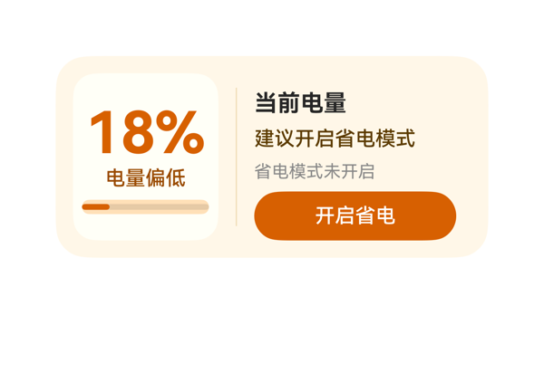 | 8.9 | 9 | 8.5 | 9 | 4 | · 左侧进度条 height=10 + borderRadius=5，圆角等于高度，渲染出来接近两端半圆、视觉极细，存在感弱 · info_col 设为 justifyContent:'end'，导致标题 '当前电量' 与卡片上沿之间出现明显空隙，视觉重心略偏下 · level_text width=88 在 100% 场景下宽度不足（'100%' 约需 96-100vp），存在未来 3 位数电量被截断/压字的隐患 · 原 DSL 三栏宽度 104+1+155 + 2×12 itemMargin + 24 padding = 308，理论上比 300 溢出 8vp，渲染器虽兜底但属于协议侧冗余 | 截图未见任何元素堆叠、重叠或被裁切：左卡 18% 完整居中、'电量偏低' 完整显示、进度条两端未触到 card 边；右侧四行文字与按钮自上而下整齐排布，按钮文字 '开启省电' 完整且热区足够大，底部按钮到卡片底边留白约 12vp，落在 2x4 推荐区间（10-14vp）。info_col 标题 '当前电量' 与卡片上沿留有约 10vp 空隙（因 justifyContent:end 留白上推），略显松散但不构成截断或溢出。整体布局干净、结构平衡。 | 截图中可见完整呈现了用户的三项核心诉求：当前电量（18% 大号主指标）、电量低提示（'电量偏低' 状态文字 + '建议开启省电模式' 提示）、以及快速开启省电的入口（橙底白字 '开启省电' 按钮）。onClick 事件 call/args 原样引用了 eventCandidates 中的 clickToIntent+SetSettingSwitch，size=2x4、catalogId、version、updateDataModel.path/value 等硬约束均合规。唯一轻微遗憾是右侧 info_col 顶部留白偏大（justifyContent:end 让标题与卡片上沿留出空隙），信息密度可以更紧凑。 | 截图整体采用米黄/暖橙的'低电量警示'配色，语义契合、氛围统一；白色嵌套卡片与橙色主指标形成强对比，受保护的主数值 '18%' 视觉权重最重，字号阶梯 40/16/14/12 清晰且只有一个最强字重（700 仅用在 18% 和标题）。按钮与主指标同色系，CTA 焦点突出。细微扣分点：进度条高度仅 10px、圆角 5px，渲染出来非常纤细，视觉存在感偏弱；'省电模式未开启' 灰字在米色背景上对比度略低。
Case-01-002-v1 | 手机弹了低电量提醒，帮我做个卡片实时提醒我还剩多少电，以后电量低于20%提醒我，可以一键进入省电模式。 | 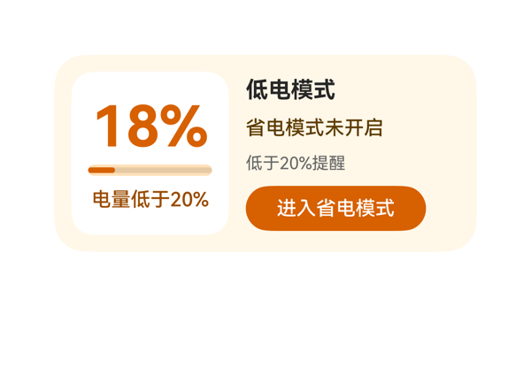 | 8.9 | 9 | 8.5 | 9 | 3 | · dataModel 中的 hintText('剩余电量偏低')未在卡片任何位置呈现，浪费了一个可用语义槽位 · 按钮高度 32vp 略低于 40vp 理想值，按视觉密度可微调 · 左侧电量面板与右侧详情面板的高度差非常小，可考虑给左侧面板增加 1-2vp 视觉留白以平衡观感 | 截图未观察到任何文字截断、组件溢出或层叠遮挡。左侧电量面板（18%+进度条+'电量低于20%'）与右侧详情面板（标题/状态/阈值/按钮）双栏对称分布；按钮热区 32vp 可点击区域足够；按钮底边距卡片底约 12vp，落在 2x4 推荐 10-14vp 区间。进度条、百分比、状态文本垂直居中无错位，文字均完整可读。 | 截图中可清晰看到 18% 实时电量、'电量低于20%'状态提示、'低于20%提醒'阈值说明，以及'进入省电模式'按钮，完整覆盖用户三项明确诉求（实时电量、低于20%提醒、一键省电）。按钮 onClick 原样使用 eventCandidates 中的 clickToIntent/SetSettingSwitch，参数一致。size 2x4、catalogId、version、updateDataModel.path/value 均符合协议。dataModel 中的 hintText 未在截图中呈现，但属于非关键冗余字段，不影响指令遵从。 | 截图中整体采用低饱和暖橙+米白配色，与'低电量预警'语义契合，色温统一不杂乱。左侧白色面板承载主数值 18%（40pt 大字），与右侧深色文字形成清晰层次；按钮使用品牌橙底白字作为最强视觉锚点，字号阶梯 40/16/14/12 区分合理。留白密度适中、对齐统一，未出现拥挤或空洞。
Case-01-003-v1 | 帮我设计一个低电模式卡片。 | 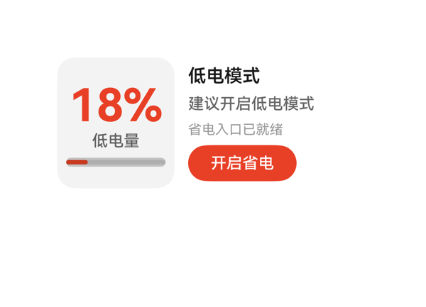 | 9.1 | 9.5 | 8.5 | 9 | 3 | · 进度条高度仅 8px 且填充比例 18%，在浅灰轨道上视觉上几乎是一条细线，存在感弱 · '省电入口已就绪'使用 #66000000 字色，对比度偏低，次要信息稍显模糊 · meter_panel 内层 padding 8 与 children 间距 itemMargin 6 叠加略显紧凑 | 从截图可见：卡片边界完整，所有内容（左侧 18% + 低电量 + 进度条；右侧标题/建议/模式/按钮）均未超出 300x140 画布，无元素堆叠重叠、无文字截断；'开启省电'按钮 96x32 热区充足，红色填充未遮盖任何受保护文本；进度条位于左侧面板底部，未被裁切；左右两栏（104 + 12 + 160 = 276）正好填满 12 内边距后的 276 宽内容区，无溢出。轻微扣分：进度条仅 8px 高且仅约 18% 填充，视觉上略显单薄。 | 截图清晰显示电量18%、状态'低电量'、建议语、模式提示、'开启省电'CTA按钮，所有数据字段均通过 {{ $__dataModel.battery.* }} 正确绑定并完整呈现；onClick.call 与 args 原样来自 eventCandidates（clickToIntent → SetSettingSwitch, switchFlag 0）；尺寸 300x140、catalogId、version、updateDataModel.path/value 均符合协议。唯一轻微扣分：底部进度条占比极小（18/100），主指标主要靠 18% 文字承载，进度条视觉贡献有限。 | 截图整体观感干净专业：白底+灰圆角面板+红橙强调色配色和谐，'18%'主数值红色加粗，层级清晰且只有一个最强字重；标题、建议、模式、按钮四个元素的字号阶梯（16/14/12/14按钮）合理；左右两栏对齐统一，留白舒适。轻微扣分：'省电入口已就绪'采用 #66000000（40% 黑）在白底上偏淡，作为次要信息可接受但略弱。
Case-01-004-v1 | 左上角放低电量提醒的图标和标题，中间用百分比图形显示当前电量水平，旁边根据不同电量显示建议提醒信息，底部放一个点击开启省电模式的按钮。 | 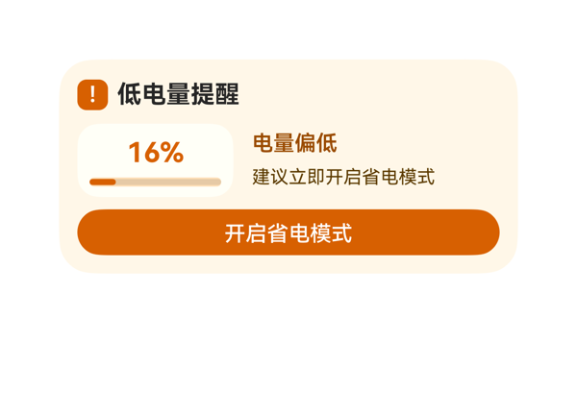 | 8.5 | 8.5 | 8.3 | 8.7 | 3 | · 进度条高度仅 6vp，在截图中视觉权重偏弱，难以快速识别电量比例 · 左上角'!'模拟图标准心略偏上，视觉上不够居中 · meter_stack 容器 padding:5 + 进度条 6px + 文本 24px + itemMargin 4 = 接近 48vp 高度，较为紧凑 | 截图无任何文字截断、组件溢出卡片边界或元素堆叠重叠。底部按钮距卡片下沿有适度留白，热区足够。进度条虽细但完整在白色圆角容器内，未越界。中间行左侧百分比盒(102)与右侧建议列(162)之间间距 12vp 合理。底部按钮宽 276 横贯内容区，视觉锚定稳固。唯一可改进处：进度条 6px 偏细、'!'方块内字形垂直略偏上(20x20 容器放 14px 文字)。 | 截图显示左上角有橙色方块'!'标识配合标题'低电量提醒'，中间左侧'16%'配进度条显示当前电量，右侧'电量偏低'与'建议立即开启省电模式'提供建议信息，底部'开启省电模式'按钮完整呈现。onClick 中 call/args 原样来自 eventCandidates。尺寸 2x4(300x140)、catalogId、version、updateDataModel 等硬约束均满足。唯一轻微瑕疵是'!'标识是用 Text 模拟的简易图标（assetCandidates 为空，故合理），可读性上略偏弱，但不构成指令违背。 | 截图整体配色为暖米黄底配橙色主色，和谐统一，传达出低电量的警示氛围。文字层级清晰：标题加粗(16px)、百分比最大(18px 加粗橙色)、状态文字(14px 加粗深橙)、建议文字(12px 常规)。字重最强项为标题与百分比，符合'只保留一个最强字重'原则。按钮白字橙底对比度佳，可读性良好。整体留白适中，无过密或空洞感，对齐统一。略有提升空间：进度条偏细、'!'图标准心略偏上，但整体观感专业克制。
Case-01-005-v1 | 需要读取设备剩余电量、电池状态和充电状态。 | 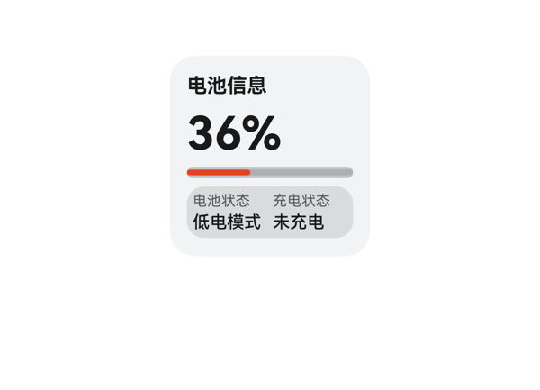 | 9.3 | 9.5 | 8.5 | 9.5 | 2 | · 状态面板背景 #19000000 透明度仅 10%，与卡片底色 #FFF1F3F5 区分度偏弱，截图里几乎看不出胶囊边界 · 卡片整体颜色较单一，缺少对低电状态的视觉强调（虽然进度条已用红色，但标题区无相应点缀） | 截图显示无任何元素堆叠、溢出或文字截断：标题、36% 大字、进度条、底部状态胶囊均落在卡片边界内且互不重叠；状态面板内「电池状态/低电模式」与「充电状态/未充电」左右分栏布局规整，行内基线对齐。卡片底部留白约 12-14vp，在 2x2 推荐范围内。布局公式核算 Column 纵向占用 = 12+18+6+36+6+8+6+36+12 = 140，恰好填满，无溢出风险。 | 截图中清晰呈现了用户要求的三个核心信息：剩余电量 36%（大字 + 进度条）、电池状态「低电模式」、充电状态「未充电」，全部从 DataModel 正确读取并完整渲染。size=2x2、root 140x140、catalogId、version、updateDataModel 路径与值均符合协议；eventCandidates 为空且 DSL 无 onClick，符合契约。无冗余信息。 | 截图观感整体克制专业：浅灰底色搭配红色进度条，文字层级清晰（标题 14 中性黑、百分比 32 加粗、状态 12/10），颜色和谐，前景文字在浅灰背景上对比充足，可读性良好。状态面板的圆角胶囊设计增加了视觉精致度。唯一可挑剔的是状态面板背景色 #19000000 较淡，与卡片底色区分度略弱，但不影响阅读。
Case-01-006-v1 | 我手机老是到下午就没电了，充电路上还得找充电宝太麻烦了。帮我做一个低电提醒的卡片，电量低于20%就自动把屏幕调暗点。 | 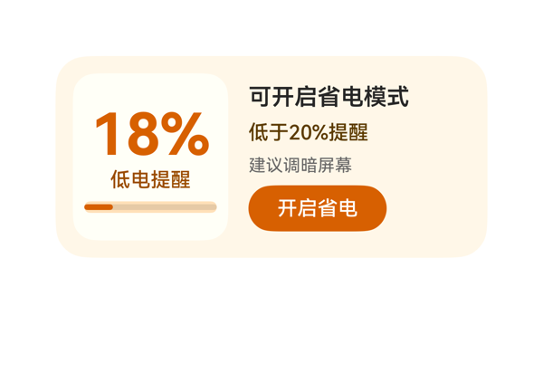 | 8.7 | 9 | 8.5 | 8.5 | 3 | · 右侧按钮底边距离卡片底边约 18vp，略超 2x4 卡片推荐 10-14vp 区间，未严格落在 ≤16vp 的安全范围内 · 左侧进度条 height=8 偏细，视觉存在感较弱 · 卡片背景 #FFF7E8 与左侧内层 #FFFFF7 色差较小，面板层次感可加强 | 截图中左右两列布局清晰：左侧 meter_col 内 18%/低电提醒/进度条纵向居中排列，文字完整无截断；右侧 info_col 内四行元素（标题/阈值/屏幕建议/按钮）均完整呈现，未见文字裁切或堆叠遮挡。按钮 '开启省电' 完整可见，无溢出卡片边界；进度条 18% 填充比例与 level=18 一致。需注意的小问题：右侧按钮底边到卡片底边约 18vp，略微超出 2x4 卡片推荐 10-14vp 区间（上限 16vp），但截图中并未产生视觉裁切或挤压，故仅作小瑕疵扣分。 | 截图清晰呈现了电量18%、低电提醒状态、20%阈值、屏幕调暗建议和开启省电按钮，TaskSpec 中所有数据字段均被绑定并可见；onClick 事件完整保留 clickToIntent/SetSettingSwitch/battery_saving_mode/switchFlag:0。卡片作为提醒入口（'建议调暗屏幕'+跳设置）合理覆盖了用户'低于20%自动调暗'诉求。轻微不足：未能直接体现'自动'调暗执行逻辑（依赖用户点击跳转设置），属场景限制，不构成严重偏离。 | 截图中卡片采用米色背景（#FFF7E8）+ 橙色主色（#D76000）+ 内层奶白面板的暖色调搭配，色和谐并契合低电警示语境；'18%'作为最大字号粗体橙色字形成明确视觉焦点，'低电提醒/低于20%提醒/建议调暗屏幕'形成字号阶梯 14→14→12，层次清晰；前景文字在背景上对比度足够，可读性良好；按钮圆角胶囊形与配色统一。略有不足：进度条高度 8 偏细、视觉权重偏弱；米色背景与左内层白底色差较小，层次感可进一步加强。
Case-01-007-v1 | 我出差老在高铁上把电用光，下了车还得开导航找酒店。能不能帮我做个低电卡片，电量一到百分之十五自动帮我把蓝牙WiFi关掉、屏幕切深色模式，顺便提前缓存好离线地图免得断联。 | 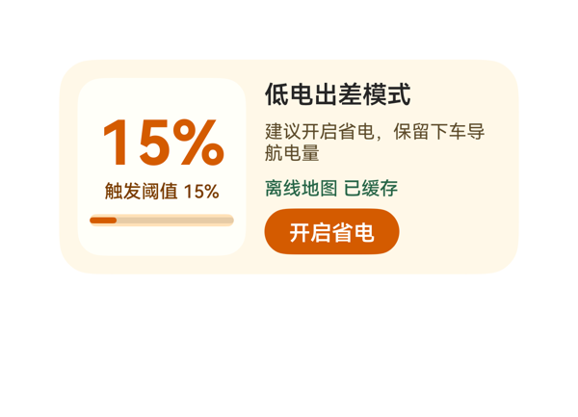 | 8.5 | 8 | 8.5 | 9 | 3 | · 用户提到'关蓝牙/WiFi、切深色、缓存离线地图'三个动作，但卡片只承载一个省电动作且文案未提示联动行为，信息传达与用户预期有偏差 · 右侧 info_col 子项 itemMargin=4 偏小，advice 换行后与 map_status 之间视觉呼吸略显局促 · advice_text 高度 34 与 maxLines=2 偏紧，若文案加长可能溢出（当前未触发但有风险） | 截图中所有元素均在卡片安全区内，无任何堆叠/截断/溢出：左侧15% 完整居中显示，触发阈值15% 完整单行，progress 完整贴合底部；右侧标题'低电出差模式'单行完整，advice 两行换行整齐且未越界，'离线地图 已缓存' 单行绿色完整，按钮'开启省电' 文案居中、未被裁切、底边距卡片下沿约8-10vp，落在10-14vp合理区间。Row 内 meter_col(110)+间距12+info_col(154)=276，正好填满内容区，无水平溢出。视觉干净，布局合格。 | 截图中清晰呈现了电量数值15%、触发阈值、离线地图已缓存状态、建议文案及开启省电按钮，主要诉求'低电卡片+省电动作+离线地图状态'都满足。唯一事件clickToIntent(电池省电模式)正确挂载在按钮上，eventCandidates/args 原样保留。轻微扣分：用户原话提到关蓝牙/WiFi、切深色模式三个具体动作，但卡片只承载了一个省电动作（受eventCandidates单事件约束），且文案中未显式提示将执行这些联动操作，信息密度对用户预期略薄。 | 截图整体观感温暖克制：米色卡底+乳白左侧小卡+橙色主色+绿色状态点缀，色相协调；15% 大字号橙色主指标在视觉层级上最强，符合'一个最强字重'原则；正文深棕/深灰在浅底上清晰可读；左侧小卡+进度条形成视觉锚点，右侧文字+按钮节奏舒适。按钮圆角胶囊造型与卡片圆角呼应，统一感好。微扣：右侧Column内子项间距略密，advice换行后与下一项的呼吸稍紧。
Case-01-008-v1 | 帮我做个低电卡片，电量低于百分之十五就自动省电、关后台，顺便告诉我附近哪儿有充电宝。 | 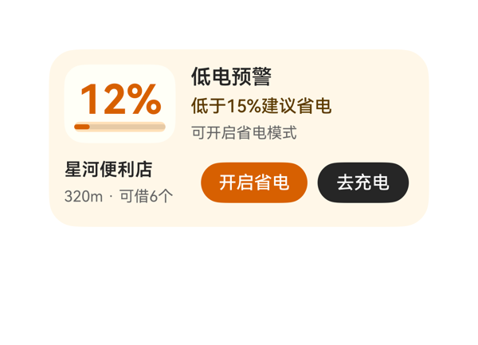 | 9.4 | 9.5 | 9 | 9.5 | 1 | · 无明显问题：截图中信息完整、布局整洁、无截断或溢出 | 截图中各元素均在卡片边界内，无任何文字截断或堆叠重叠。top_row高62+bottom_row高46+itemMargin 8+上下padding 24=140，精确铺满卡片。bottom_row中place_col(100)+save_button(84)+nav_button(72)+itemMargin×2(16)=272，落在内容区276内不溢出。左侧'12%'白底卡片、右侧三行状态文字、底部地点+两枚按钮左右分组清晰，CTA热区均≥32vp，底部按钮底边距卡片底边约12vp，锚定合规。 | 截图中完整呈现了用户三项明确诉求：低电预警状态（'低电预警'标题与12%主数值）、省电模式入口（橙色'开启省电'按钮，事件call/args与eventCandidates一致）、附近充电宝信息（'星河便利店'与'320m·可借6个'）以及'去充电'导航按钮（事件call/args与eventCandidates一致）。dataModel路径与值与TaskSpec完全一致，尺寸300x140、catalogId、version、updateDataModel.path均符合协议。无多余信息遗漏。 | 截图整体配色和谐，暖橙米色背景与橙色主数值、黑色按钮形成明确语义层次；前景文字（深灰262626、棕褐5C3B00、浅灰666666）在米白底色上对比清晰可读。字号阶梯12/14/16/32分明，'12%'为唯一最强视觉锚点。留白密度适中，左侧白底小卡片包裹电量模块增加层次感，整体观感克制专业。
Case-01-009-v1 | 我经常出差跑客户现场，下午三四点手机准没电，充电宝又老忘带。帮我做个低电卡片，电量一到百分之二十先自动把屏幕亮度调到最低、关掉蓝牙GPS和后台刷新，然后根据我当前位置搜附近商场或者便利店里的共享充电宝点位，显示空余数量和距离排序，顺便预估我剩余电量还能撑多久，要是撑不到最近充电点就提前告警让我赶紧找地方充。 | 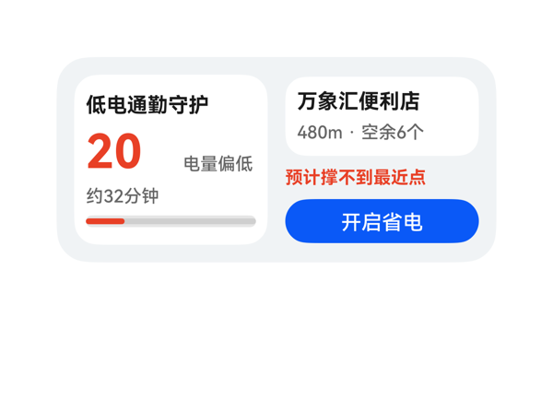 | 8.2 | 8.5 | 8 | 8 | 5 | · battery_text 容器宽 60vp 对"20%"在 fontSize 32 下偏紧，截图中"%"几乎贴边，存在被裁/与右侧 status_text 视觉挤压的隐患 · 左卡 progress 高度仅 8vp，作为低电核心指示存在感偏弱 · 右列内容总高 114vp / 容器 116vp，垂直居中后上下余量仅 1vp，按钮底距卡底 ~13vp 处于临界值 · 右列 station_panel 在白卡内、risk 与 button 在灰底上，视觉分组有差异，可通过统一圆角或背景增强一致性 · 用户原文强调的"自动调亮度/关蓝牙/GPS/后台刷新"未在 UI 上显式体现，仅靠 CTA 隐式表达 | 截图无可见的元素堆叠或组件越界：左卡 title→battery_row→remain_text→progress 纵向排布整齐（18+4+36+4+18+4+8=92+padding 16=108，在 116 内容区内）；右列 station_panel(54)+6+risk(18)+6+button(30)=114，居中对齐后上下各 1vp 余量，加上 root padding 12，按钮底边距卡底约 13vp，在 10–14vp 区间内合规。CTA 蓝色按钮整宽 132，热区≥24vp 充分。受保护文本（标题、电量、站名、风险、CTA）均完整无截断，maxLines:1 + textOverflow:none 的组合在当前数据下未触发裁切。潜在问题：battery_text width=60、fontSize=32，内容"20%"按 0.6/数字 + 0.5/符号估算约 54–60vp，宽度较紧，从截图看"20"右侧"%"基本贴边，存在被裁切或与"电量偏低"发生 1–2vp 微压靠的隐患；status_text width=50 紧贴"电量偏低"的实际宽 (~48vp)，进一步压缩空间。 | 用户要求的低电守护关键信息均已在截图中可见：左卡显示标题"低电通勤守护"、电量主值"20"、状态"电量偏低"、剩余时间"约32分钟"与红色进度条；右半区显示最近点位"万象汇便利店"含"480m · 空余6个"、风险告警"预计撑不到最近点"、CTA"开启省电"。事件绑定正确，onClick 的 call/args 原样来自 eventCandidates（SetSettingSwitch/battery_saving_mode/switchFlag:0）。尺寸 2x4、catalogId、version、updateDataModel 全部合规。扣分点：用户原文特别提到"调低亮度、关蓝牙/GPS/后台刷新"这些自动动作的明细，卡片上只通过"开启省电"按钮隐式表达，未在 UI 上显式罗列或分行呈现。 | 截图整体观感干净专业：浅灰底(#FFF1F3F5) 配白色双卡，左卡承担电量主指标、右卡承担告警+CTA，配色克制；红(#FFE84026)用于强调告警/数字、蓝(#FF0A59F7)用于 CTA，黑灰层次分明。字号梯度上"20" (32)→标题/站名 (14)→辅助 (12)→CTA (14) 层次合理。唯一可改进点：右侧 station_panel 居中显示时，station_meta 与 station_name 紧贴顶/底视觉略偏挤，可再增垂直内边距；左卡 progress 高度 8 偏细，存在感略弱。
Case-01-010-v1 | 给我生成一个低电卡片组件，电量低了自动关后台省电，上次做那玩意儿根本没用。 | 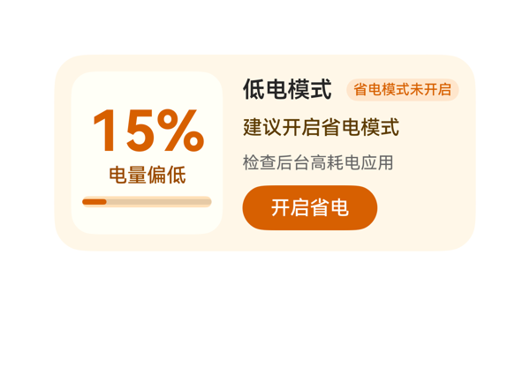 | 8.9 | 9 | 8.5 | 9 | 1 | · 无重大问题；可选细节：建议语 "建议开启省电模式" 与右面板内 mode_text tag "省电模式未开启" 信息略有重复，视觉上略冗余，可考虑删去其中一项或改写 advice 文本。 | 截图中无任何元素堆叠、遮挡或裁切。左面板（level_panel, 108x116）内"15%"居中、"电量偏低"居于其下、进度条位于最底，三者垂直排布整齐；右面板（detail_panel, 154x116）内"低电模式"标题与"省电模式未开启"tag 同行水平排列，"建议开启省电模式"、"检查后台高耗电应用"、"开启省电"按钮依次垂直排列。右面板底部外边距到卡片底边约 10-12vp，符合 2x4 规范。开启省电按钮热区 96x32 ≈ 32vp，接近 40vp 理想值，受保护文本（标题、状态、CTA、主数值）均完整可见无省略。 | 用户要求生成低电卡片并能一键开启省电。截图中 15% 电量主数值、电量偏低状态、建议开启省电模式、后台高耗电应用提示、开启省电按钮均完整呈现，所有 DataModel 字段（levelText、statusText、adviceText、backgroundTip、modeText、level）均通过 {{}} 表达式正确绑定，updateDataModel.path='/' 与 value 与 TaskSpec 完全一致。onClick 事件 clickToIntent 的 args 来自 eventCandidates，未发明新事件。size=2x4、catalogId、version、root 尺寸 300x140、borderRadius:22、clip:true 等硬约束均满足。唯一可挑剔点是用户原话提到"自动关后台省电"，卡片只展示建议文字而非自动化描述，但 DataModel 本就未提供自动状态字段，属合理呈现。 | 截图整体配色为暖米黄底 + 焦糖橙强调色，色调统一和谐，符合低电预警的语义。左面板稍亮一档的奶油白底形成良好的层次区分。"15%" 40px 橙色 700 字重与"低电模式"16px 600 字重形成清晰的主次字重阶梯（仅"15%"为最强字重，符合约束）。橙色 tag "省电模式未开启"圆角胶囊样式精致，橙色按钮"开启省电"与进度条/数字色调一致，前景文字在浅底上对比清晰、阅读舒适。留白密度合理，无明显空洞或过密。
Case-01-011-v1 | 需要重新生成下卡片，现在这个卡片是个深色背景的长条卡片，左边大号电量数字右边省电开关按钮，底下就一行'最近充电宝约200米'。太简陋了而且那个附近充电宝信息基本没用。我想要的是低电触发后自动展示一张地图小卡片标出附近充电宝点位，每个点位显示距离、空余数量、走过去几分钟，点一下能直接唤起地图导航。另外加个预估剩余使用时长比如'预计还能用48分钟'，快到零之前提前告警。 | 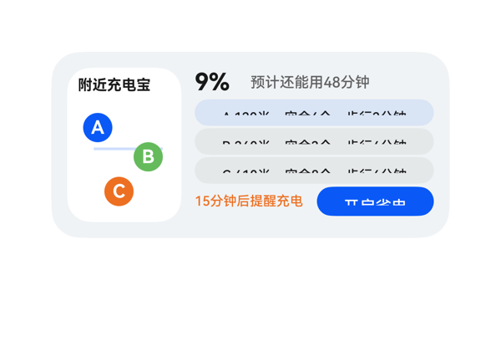 | 5.7 | 6 | 6.5 | 5 | 3 | · 截图可见：三个 spot 按钮 'A 120米 空余6个 步行2分钟' 等标签右侧文字被按钮 padding 截断，距离/空余/步行分钟信息无法完整读取 · 底部 '开启省电' 按钮文字底边贴按钮下沿，垂直空间不足 24vp 热区建议 · spot 按钮行高 20px 在 180px 宽度下承载拼接长字符串偏拥挤，建议缩短文本或减小字号 | 截图核心问题：① 三个 spot 按钮高度 20px、宽度 180px，标签拼接成 'name + 距离 + 空余 + 步行' 较长字符串后，被按钮内部左右 padding 挤到溢出，右侧 '步行2分钟'/'步行4分钟'/'步行6分钟' 的末尾文字被裁切（第一行最明显，仅能看到 '步行2分' 末端模糊）；② 底部 '开启省电' 蓝按钮文字 '开启省电' 下沿几乎贴按钮下边缘，按钮高度 22px 配 12px 文字偏紧；③ map_panel 与 detail_panel 宽度分配 86+10+180=276 加上 root padding 24 正好 300，无横向溢出，整体左右边界与卡片圆角基本对齐。stack 叠层未遮挡关键信息。 | 截图显示卡片覆盖了用户几乎所有诉求：左侧地图小面板带 A/B/C 三个彩色点位，右侧给出 9% 大号电量、'预计还能用48分钟' 剩余时长、'15分钟后提醒充电' 告警、'开启省电' 按钮，每个 spot 配了 onClick 导航事件。但三个 spot 按钮里的完整标签 'A 120米 空余6个 步行2分钟' 在截图中被明显截断（右侧约 1/3 文字溢出按钮可视区），导致用户最关心的距离/空余/步行分钟数无法完整读取，指令的'每个点位显示距离、空余数量、走过去几分钟'实质被破坏。 | 截图中地图区配 A 蓝 / B 绿 / C 橙三色圆点呼应右侧橙色告警文字与蓝色主按钮，色板克制有层次；电池 18px 加粗与剩余时间 11px 次级文字形成清晰字号阶梯。但三个 spot 胶囊按钮右端文字被剪切、整体显得粗糙；'开启省电' 按钮文字底边几乎贴边，可读但不够舒展，削弱了整体精致感。
Case-02-001-v1 | 做个耳机播控卡片，要求左右耳显示电量，并且点击按钮自动免费下载全网付费歌曲。 | 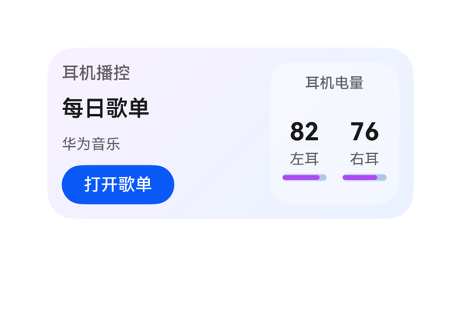 | 8.98 | 9 | 8.5 | 9.2 | 3 | · TaskSpec 中的 status 字段('合法音乐入口')未在卡片任何位置可视化呈现 · info_col 与 battery_panel 同为强信息区块（18pt track vs 20pt 电池值），最强字重存在两个等量级锚点，轻微竞争视觉焦点 · open_button 宽 92、CTA 文本'打开歌单'留白偏紧，热区接近但未达 40vp 理想值 | 截图未观察到任何元素堆叠重叠、文字截断或溢出：root 300x140 内容区 276x116 内，info_col(158)+itemMargin(12)+battery_panel(106)=276 横向完美填满；info_col 纵向 18+8+24+8+18+8+32=116 填满；battery_panel 内部 title(18)+itemMargin(8)+ear_row(74)=100 在 116-16(padding) 内容区内填满。'82'/'76' 主数值完整显示，未被裁切；'打开歌单' 按钮底边距卡片底约 12vp，符合锚定规范。ear_row 内 left_col(41)+itemMargin(8)+right_col(41)=90，在 90 宽 ear_row 内紧凑但未溢出，进度条 36 宽居中显示。 | 用户要求做耳机播控卡片、左右耳显示电量、点击按钮跳转。截图清晰展示'耳机播控'标题、'每日歌单'/'华为音乐'曲目信息、左右耳电量82%/76%及进度条、'打开歌单'蓝色按钮。Button.onClick 已正确绑定 TaskSpec.eventCandidates 的 clickToDeeplink 至华为音乐合法 deeplink。size=2x4、root width/height=300/140、borderRadius=22、clip=true、padding=12、catalogId/version/updateDataModel.path 均满足硬约束。'status' 字段未在卡片中可视化呈现，但该字段为隐式语义信息，截图无明显遗漏。 | 截图整体观感克制专业：浅紫→浅蓝对角渐变背景柔和，右侧半透明白色电量面板与左侧形成清晰层次；'每日歌单' 18pt 600 字重为卡片最强字重（与电池数值 20pt 700 形成两个等量级信息锚点，稍有竞争但可接受）；蓝紫主色与白色文字对比度高，文字可读性良好；左右耳数值、标签、进度条三段式排版整齐对齐。留白密度适中，电池面板内 8vp padding 让进度条与数值不显拥挤。
Case-02-002-v1 | 帮我做一个耳机桌面小组件，整体干净高级一点，有点磨砂玻璃那种感觉，有一个耳机作为背景。上面显示耳机名称 Free Clip 2，同时能看到左右耳机现在还剩多少电，左耳 47%，右耳 95%，这样我一眼就知道耳机有没有连上、还能用多久。下面放两个快捷入口，一个是我平时喜欢听的“每日30首”，另一个是“心动歌单”，希望点一下就能快速打开推荐。整体用浅灰色调，简洁一点，带一点磨砂玻璃和柔和光影的感觉 | 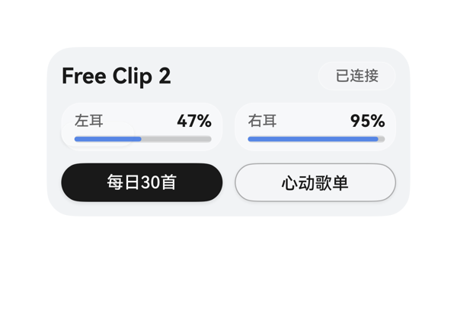 | 7.6 | 6.5 | 7 | 9 | 4 | · 用户要求'有一个耳机作为背景'，但 assetCandidates 为空、且当前 ambient 层仅渲染了一个不相关的小白 pill，未呈现任何耳机视觉元素，关键背景诉求缺失 · 磨砂玻璃与柔和光影效果偏弱：根容器只是浅灰渐变，未叠加玻璃模糊/高光层，整体仍偏平面 · 右上角 ear_glow 元素(白色圆角小条)语义不明且视觉突兀，未能提供有意义的光影装饰 · 两个底部按钮样式风格对比略大(纯黑 vs 浅玻璃)，与卡片整体的'浅灰高级'调性之间稍显割裂，可考虑让主按钮也使用半透明玻璃以贴合主题 | 截图未发现任何文字截断、元素堆叠或溢出问题。'Free Clip 2'与'已连接'左右两端对齐；左右电量胶囊并排、宽度一致(133)，标签-数值水平 spaceBetween，Progress 进度条 47%/95% 比例正确；底部两个 133×32 按钮左右分列，按钮外底到卡片底距离约 12vp，处于安全锚定区间；所有受保护文本(标题、状态、电量、CTA)均完整可读，热区充足，无遮挡。 | 用户要求磨砂玻璃+耳机作背景+Free Clip 2+左右电量+两个快捷入口。截图中：设备名 Free Clip 2、左耳 47%、右耳 95%、已连接状态、两个按钮(每日30首/心动歌单)均完整呈现，onClick 事件对应 eventCandidates 中的两条 deeplink。但用户明确要求'有一个耳机作为背景'，截图右侧只有一个无关的小白色 pill(ear_glow)并不是耳机图形，磨砂玻璃与柔和光影的视觉感也偏弱；assetCandidates 为空导致无法引入耳机图，这部分诉求未真正落地，扣分。 | 截图整体配色为浅灰渐变，前景黑/深灰文字在浅色背景上可读性良好，标题字重最强、辅助文字次之，层级清晰。两个电量胶囊使用半透明白色+细边描出玻璃质感，按钮分别使用深黑和浅玻璃两种风格对比得当。但磨砂玻璃感总体偏淡——卡片本身只是平铺的浅灰渐变，没有真正的高光/模糊玻璃层；右上角那颗'ear_glow'白色小药丸在视觉上显得突兀且无意义，反而破坏了高级感。
Case-02-003-v1 | 帮我做个好看的耳机桌面卡片，显示 Free Clip 2 和左右耳机电量（47%、95%），下面放每日30首和心动歌单两个快捷入口，简洁高级一点，有磨砂玻璃那种感觉 | 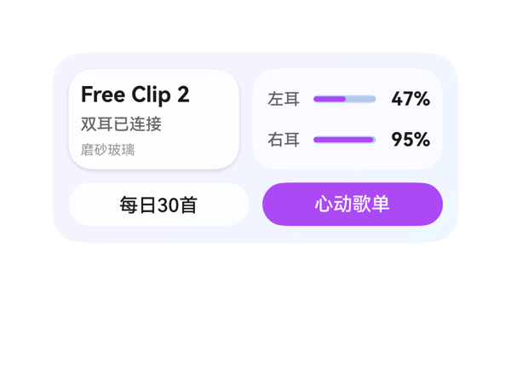 | 8.9 | 9 | 8.5 | 9 | 3 | · device_panel 带阴影而 battery_panel 无阴影，两面板视觉权重轻微不对等 · 底部'每日30首'为白底浅描边、'心动歌单'为实色紫，主次关系清晰但缺少风格统一收束（白底按钮也可使用同系淡紫渐变） · '磨砂玻璃'三字字号 10 且颜色 #66000000，对比度偏低，作为用户特别要求展示的字段略显隐晦 | 截图无任何元素堆叠、溢出或文字截断：根容器 300x140、内边距 12、内容区 276x116，top_row 高 74 + itemMargin 10 + action_row 高 32 = 116，恰好填满。top_row 内 device_panel 126 + 间距 10 + battery_panel 140 = 276，左右对齐工整。battery_panel 内两个 Row 高度 22、间距 8，总高 22+8+22=52，加上 padding 10 上下 = 72，吻合 74。底部按钮 133+10+133=276，两个按钮均完整显示文字'每日30首'与'心动歌单'，高度 32、底边距卡片底约 12vp，符合规范。进度条 47% 与 95% 填充长度比例目测准确，无遮挡关键文本。整体留白均衡。 | 截图中完整呈现了用户要求的全部信息：设备名'Free Clip 2'清晰可见、连接状态'双耳已连接'和风格描述'磨砂玻璃'齐全；左右耳电量进度条与数值47%、95%准确显示，与数据模型一致；底部两个快捷入口'每日30首'和'心动歌单'按钮均已渲染，并各自绑定了正确的 clickToDeeplink 事件与 TaskSpec.eventCandidates 中的 uri 参数完全一致；卡片尺寸 2x4 正确，根容器宽高、圆角、clip、catalogId、version、updateDataModel 路径与值均符合协议。磨砂玻璃感通过半透明白色面板+细白边+柔和紫蓝渐变背景得到体现。仅在'磨砂玻璃'字样处理上较为低调，与用户期望的'高级感'还有轻微提升空间。 | 截图整体观感简洁高级：紫蓝渐变背景（#F7F2FF→#EEF7FF）柔和不刺眼，主体双面板采用半透明白色（#CCFFFFFF、#99FFFFFF）配合 1px 白色描边与 device_panel 的浅阴影，形成清晰的磨砂玻璃层次。字号阶梯合理（16/14/12/10），'Free Clip 2'作为最强字重，其余按层级递减，对比度充分。配色克制，紫色（#AC49F5）仅出现在进度条和'心动歌单'按钮上作为主强调色，与全局协调。唯一略显不足：左设备面板与右电池面板的视觉权重差异（一个带阴影一个不带）让两面板略不对等，且底部两个按钮的风格对比（白底 vs 实色紫）虽有层次但缺少统一收束。
Case-02-004-v1 | 我想做个卡片，我戴上蓝牙耳机自动帮我弹出个音乐卡片就行，不用每次都打开音乐APP翻半天。把我最近常听的那几个歌单直接摆出来，左右滑切歌，最好能显示歌词，摘耳机自动暂停。 | 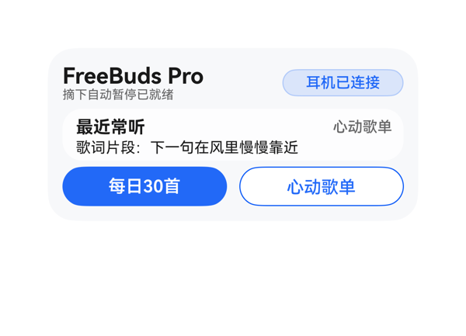 | 7.4 | 6 | 8 | 8.5 | 4 | · 缺少'左右滑切歌'的可视化引导（无页码/无轮播指示点/无左右箭头） · 用户要求'把最近常听的那几个歌单直接摆出来'，但主体面板只展示单条歌单，缺少'多歌单列表/标签条'形式 · 耳机已连接胶囊右侧距卡片右边距偏紧，留白不足 · 渐变背景对比度较弱，整体视觉层次略显平淡 | 截图未见任何文字被截断、组件溢出卡片边界或元素堆叠重叠；顶栏、设备列、音乐面板、底部按钮三段分区清晰，垂直高度相加 32+42+32+间距 8=114，未超过 116 的内容区；按钮热区 32vp 满足 ≥24vp 要求，底部按钮到卡片底边约 10vp，合规。'FreeBuds Pro'宽度 170 在 18px 字号下容纳英文 12 字符无溢出；歌词在 256 宽内单行显示完整。可改进处：左右滑切歌的提示完全缺失，未能传达该核心交互。 | 截图中可见设备名'FreeBuds Pro'、'摘下自动暂停已就绪'提示、'耳机已连接'状态胶囊、最近常听标题、'心动歌单'、歌词'下一句在风里慢慢靠近'以及'每日30首'/'心动歌单'两个跳转按钮，dataModel 字段均真实呈现。两个 onClick 的 call/args 与 eventCandidates 完全一致。但用户明确要求的'左右滑切歌'没有任何视觉提示（无页码/无轮播指示/无箭头/无滑动引导文案），'把最近常听的那几个歌单直接摆出来'也只是通过底部两个按钮以快捷入口形式呈现，主体仍只展示了单条歌单视图，因此 D1 给予中等偏低分。 | 截图整体配色克制，蓝白灰组合和谐，'FreeBuds Pro'主标题与'耳机已连接'蓝胶囊在浅渐变背景上对比清晰可读；面板内文字层次分明（18/14/12/10），字重主次（700主、500次、400辅）较统一；两枚按钮'实心蓝+描边白'形成主次呼应。扣分点：渐变方向视觉感较弱，'耳机已连接'胶囊右侧轻微贴边、留白略紧，整体偏功能化、缺乏一点活力点缀。
Case-02-005-v1 | 我晚上跑步戴耳机想听歌，掏手机解锁切歌太影响节奏了。帮我搞个音乐卡片，耳机连上自动弹出来我跑步专属歌单，抬手划一下就能切歌，跑完自动记录听了多久。 |  | 2.5 | 3 | 2.5 | 2 | 7 | · 根容器 linearGradient 未生效，卡片背景渲染为纯白 · 白底 + 白色字（playlist_text、duration_text、state_value）导致主标题/时长/状态值完全不可见 · open_button 文字'打开'在白底白字下不可见，按钮区域仅残留省略号'…' · main_col 子项高度合计 ~144（含 action_row 内边距）超过 116 内容区，产生纵向溢出 · action_row 自身 padding:8（+16px）与 height:40 合计 56px，把自身和后续内容推出可视区 · state_col 内 #33FFFFFF 面板在白底上无视觉边界，右侧分组看不出层次 · 底部外框到卡片底边的距离看起来远超 16vp，破坏 2x4 底部锚定规范 | 截图中文字沿垂直方向散布到很高位置（'跑完后同步记录'出现在约 y=378 处），而卡片尺寸规定 140 高，说明 main_col 实际占用远超 116 的内容区，发生纵向溢出。main_col 子项高度合计 18+4+24+4+16+4+14+4+(40+16 padding)=144，明显超出 116，造成底部 action_row 被挤出可视区。按公式核算：main_col 子项 18+4+24+4+16+4+14+4+40=128，叠加 action_row 自身 padding 8（=16）后达 144，亦超过 116。截图中'…'三个紫点位于中下部，是 open_button 容器（白底）的残余痕迹，按钮文字与底色同白故消失。整张卡片在视觉上呈现'上密下空、关键元素集体失踪'的崩溃态。 | 截图可见的字段有'耳机已连接'、'连接状态'、'节奏跑步推荐'、'← 抬手滑一下切歌 →'、'歌单待播'、'跑完后同步记录'，与用户跑步场景核心诉求中的'连接状态/切歌手势/跑完记录'三条线索对得上。但主标题'夜跑心动歌单'（playlist_text，18pt 白色加粗）、'已听 42 分钟'（duration_text，白色）、'耳机在线'（state_value，16pt 白色加粗）、'打开'按钮（open_button）这四个关键信息在截图中完全不可见——这意味着用户最关心的'跑步歌单名'和'CTA 入口'未被呈现，已听时长也无法直观看出来。onClick 事件配置正确，但点击元素视觉上不存在。素材未使用 assetCandidates（与契约一致）。尺寸/root/catalogId/version/updateDataModel 协议合规。 | 截图中卡片区域基本是白色底，紫色的 linearGradient 完全没有渲染出来，导致依赖白色字号的'夜跑心动歌单'、'已听 42 分钟'、'耳机在线'全部隐入背景。可见的几个灰/淡紫字色与白底对比度极低，整体观感像未完成稿；右侧 state_col 的半透明面板也未体现（#33FFFFFF 在白底上几乎不可见），整个卡片缺乏色彩层次、留白极度不均（中上部稀疏、中下部大片空白），视觉品质很差。
Case-02-006-v1 | 帮我做个耳机卡片，耳机连上自动弹歌单，左右滑切歌，摘了自动停。 | 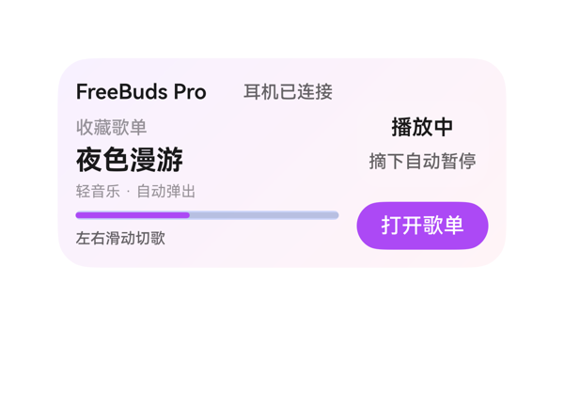 | 8.9 | 9.2 | 8.3 | 9 | 3 | · 右侧 pause_panel 使用 #19FFFFFF (10% 透明白) 作为背景，在浅紫粉渐变上几乎不可见，未能形成视觉分组 · 进度条底色 #330A59F7 偏蓝紫，与整体紫色调存在轻微色相冲突 · 侧列 play_state_text '播放中' 与上方状态行 device_text 在垂直高度上略有错位感(并非重叠，仅是节奏感稍弱) | 截图未观察到任何元素堆叠、重叠或溢出。主列(176 宽)与侧列(88 宽)在 300 宽容器内(含 12 padding + 12 itemMargin)分布合理，左右边界安全。所有受保护文本(设备名、状态、CTA、主指标'夜色漫游'、进度条)均完整可见，无 ellipsis/截断。'FreeBuds Pro' + '耳机已连接' 在 176 列内无重叠；'夜色漫游' 4 个汉字在 18 字号下宽度约 72，远小于 176 上限。底部'左右滑动切歌'与右侧'打开歌单'按钮底边大致平齐，底部到卡片底边距离约 14vp(在 2x4 要求的 10-14vp 范围内)。唯一微小瑕疵：右侧状态区因无可见背景框，与主列之间留白略显单薄。 | 用户提出的四点诉求——耳机名称/连接状态(显示为FreeBuds Pro + 耳机已连接)、自动弹歌单(收藏歌单 + 轻音乐·自动弹出 + 打开歌单按钮)、左右滑动切歌(手势提示已显示)、摘下自动暂停(右侧已显示)在截图中均完整呈现，事件 clickToDeeplink 的 call/args 原样来自 eventCandidates，尺寸 2x4 与 createSurface 协议均合规。微扣分点：pause_panel 的 #19FFFFFF 背景在浅紫渐变上几乎不可见，导致右侧'播放中/摘下自动暂停'与主体内容缺少视觉分组暗示，可读性未受影响但信息层次稍弱。 | 截图整体观感较好：紫粉渐变背景克制柔和，主信息'夜色漫游'作为最大字号承担视觉焦点，渐变方向自然。文字主色为 #E5000000 接近纯黑，辅助信息用 #99000000/#66000000 形成清晰灰阶，CTA 紫色 #AC49F5 与渐变同色系，呼应协调。扣分点：右侧 pause_panel 的 #19FFFFFF (10% 白) 在该渐变上几乎看不出来，'播放中'与'摘下自动暂停'两个文本孤立漂浮，缺少一个可识别的'状态卡片'轮廓，视觉分组不足；此外 progress 进度条底色 #330A59F7 偏蓝紫，与主紫调略有冲突但尚可接受。
Case-02-007-v1 | 我每天通勤地铁上要听歌但信号不好老加载不出来。帮我做个耳机音乐卡片，耳机连上自动把本地下载的歌单拿出来显示，根据我平时不同时间段听歌习惯自动切歌单——早上通勤推提神快节奏、晚上下班推放松慢歌，左右滑切歌，歌词同步滚动显示，摘耳机自动暂停并记住播放位置，下次戴上接着播。 | 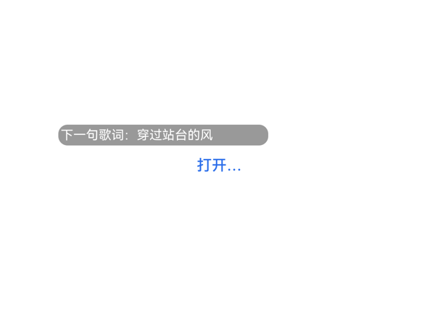 | 1.4 | 2 | 1 | 1 | 6 | · 根壳层 linearGradient 与 borderRadius 在截图中未渲染，卡片没有外壳 · status_text、playlist_text、track_text、position_text 全部未在截图呈现 · side_panel 整块（时段推荐/快节奏/离线歌单/已就绪）未在截图呈现 · open_button 的 label '打开音乐' 实际渲染为 '打开…'，被截断 · Button 白底背景未渲染，仅剩蓝色 label 浮在白底上 · bottom_row 中 position_text 缺失，播放位置记忆信息未传达 | 截图中只有 lyric_box 与被截断的'打开…'两个元素可见，其他 10 余个组件（包括 status_text、playlist_text、track_text、side_panel 整块以及 bottom_row 中的 position_text）均未出现在画面中。open_button 的 label'打开音乐'被截断为'打开…'，说明 button 宽度 72 不足以容纳 fontSize:13 的 4 个汉字，热区不可用；按 2x4 底部动作区到底边的安全距离 10–14vp 也无法验证（白底无外壳）。主信息（playlistName/trackTitle/状态/位置）整片缺失，可判定为严重布局坍塌，给 1.0。 | 用户原始诉求覆盖：耳机连接状态、时段推荐歌单、本地歌单名、当前曲目、歌词、播放位置记忆、CTA。截图中实际只能看到一颗灰色胶囊内的'下一句歌词：穿过站台的风'，以及右下角被截断为'打开…'的蓝色文字。deviceStatus、timeMode、playlistName（本地提神快歌）、trackTitle（晨光节拍）、playPosition（上次听到 01:26）、右侧时段推荐/离线歌单——这些用户明确点名的字段全部没有在截图中呈现；onClick 已配置但按钮热区因文本截断几乎不可用。信息完整度极低，仅歌词一行勉强落地，给 2.0。 | 截图绝大部分为纯白底：根壳层的蓝-青渐变（toBottomRight #2B6EEA→#33C5A5）和 borderRadius:22 圆角均未渲染出来，导致卡片没有任何视觉外壳。字号层级无从谈起，对齐无法判断。底部按钮白色背景也没渲染，只剩蓝色字'打开…'浮在白底上，整体观感等同于渲染失败，给 1.0。
Case-02-008-v1 | 这个耳机音乐的卡片就一个封面图加歌名歌手和上一首下一首两个小按钮，我说了要自动根据时间段切歌单结果根本没有，每次弹出来都是同一个歌单，也没有歌词显示。而且那两个切歌按钮太小了走在路上根本点不准。重新生成一个。 | 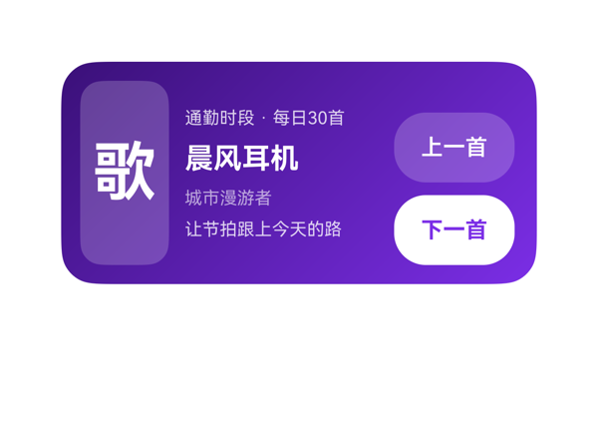 | 8.4 | 8.5 | 8 | 8.5 | 4 | · dataModel 中 buttonLabel/buttonState 字段未被使用，缺少'打开歌单'主 CTA，信息表达不完整 · 两个切歌按钮 onClick 都绑定到同一 deeplink，无法区分上一首/下一首（受协议限制但可考虑用 label 区分或在文案中说明） · 左侧封面仅有'歌'字一个元素，面板视觉偏空，可加'封面'小标签提升可读性 · info_col 与 control_col 在垂直方向未做 baseline 对齐，视觉略不齐 | 截图未观察到任何文字截断、元素堆叠或溢出卡片边界的情况。横向核算：根 padding 12×2 + itemMargin 10×2 + 56(封面) + 120(信息列) + 80(控制列) = 300，刚好填满 300×140 内容区；纵向 info_col 内 16+24+14+14+6×3=86 落在 116 高的容器内，control_col 内 44+44+8=96 落在 116 高的容器内，三栏在 cross-axis 上以 center 对齐无错位。按钮热区 44vp 高、76vp 宽，接近 40vp 理想值，可单手点按。底部控制列下沿到卡片底边约 8-12vp，落在 8-12vp 建议区间。受保护文本（歌名、时间段、按钮文字）均无 ellipsis/clip 截断。轻微扣分点：info_col 中四行文字与 control_col 顶/底各有一个按钮的行高在视觉上未严格左右基线对齐，略有错位感。 | 用户三大诉求均得到落实：截图中可见顶部'通勤时段 · 每日30首'明确呈现时间分段歌单信息，'让节拍跟上今天的路'歌词行也清晰显示；右侧'上一首''下一首'两个按钮尺寸为 76×44（接近 44vp 高度），明显大于用户原投诉的'太小'按钮，热区可接受。封面用'歌'字占位（assetCandidates 为空，方案合规），歌名'晨风耳机'、歌手'城市漫游者'齐全。onClick 使用了唯一的 clickToDeeplink 事件且 args 原样来自 eventCandidates，事件落实合规。轻微扣分：两个按钮都映射到同一 deeplink（受协议仅有 1 个 eventCandidate 限制，模型无法区分 prev/next 行为），且底部缺少'打开歌单'主 CTA（dataModel 中有 buttonLabel 字段未使用），信息呈现略有浪费。 | 截图整体观感良好：紫蓝渐变（#3A1078→#7B2EE6）方向统一、过渡自然；白色文字在紫底上对比度足够、清晰可读；'下一首'用纯白底+紫字、'上一首'用半透明白底，主次按钮层级清晰，是唯一一处最强字重（歌名 18px 700）。左侧'歌'字封面虽然素净但因无 image 资源属合理降级。轻微扣分：左侧封面面板只有大字'歌'，略感空洞；中段四行文字密度偏高，留白感稍弱。
Case-02-009-v1 | 生成个耳机音乐卡片组件，耳机连上自动弹歌单，别又给我做成手动打开的那种啊。 | 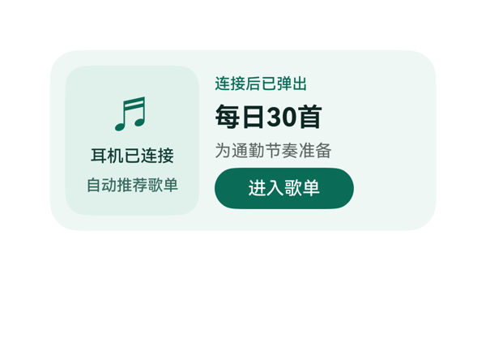 | 8.8 | 9 | 8.5 | 8.8 | 3 | · 底部按钮下边到卡片底边的间距约 17vp，略超 2x4 卡片 10-14vp 推荐区间（不得 >16vp） · 左面板用 '♬' (BEAMED SIXTEENTH NOTES) Unicode 符号代替耳机图标，视觉表现力较弱，且该字符在部分字体下可能按 emoji 渲染，与协议 '禁止 emoji' 存在边界争议 · 右侧面板缺少装饰性视觉元素（如歌单封面缩略图占位），与'自动弹出歌单'的语义结合度可以更强 | 截图无任何元素堆叠重叠、无文字截断、无组件溢出卡片边界。左面板 (104w) + 12 itemMargin + 右面板 (160w) = 276，加上 root padding 12*2 = 300，正好填满。右栏 Column 内容总高 18+4+26+4+18+4+32=106，父高 116，justifyContent center 上下各留 5vp，视觉上垂直居中良好。CTA 按钮 108x32 落在 bottom_row 内，与歌单名左对齐，热区大于 24vp 接近 32vp，符合规范。底部按钮距卡片底边约 17vp，略超过 2x4 推荐的 10-14vp 区间（最大 16vp），是唯一的轻微违规点。Stack 未被使用，无遮挡风险。 | 用户要求'耳机连上自动弹歌单'，截图清楚呈现：左面板有'耳机已连接'与'自动推荐歌单'两行说明文字，右面板有'连接后已弹出'状态行、'每日30首'主歌单名、'为通勤节奏准备'副标题、'进入歌单'深绿色 CTA 按钮，自动化语义通过文案+状态明确传达，未退化为手动打开形式。TaskSpec 的 6 个字段全部可见且绑定到 DataModel 正确路径；onClick 的 call/args 与 eventCandidates 完全一致；size 2x4、root 300x140、borderRadius 22、clip、catalogId、version v0.9、updateDataModel.path='/' 等硬约束均满足。轻微扣分点：未使用 Image 资源（assetCandidates 为空可接受），但 '♬' 是 Unicode 音乐符号，介于纯文本与 emoji 之间，存疑。 | 截图整体观感克制、专业：薄荷绿 (#EFF7F4) 背景 + 深一档的左面板 (#DFF1EA) 形成柔和层次，深绿 (#0A6B57) 用在主文字与 CTA 上做强调，对比度足够，文字均清晰可读。字号层级清晰——'每日30首' 用 20/700 作为唯一最强字重，状态行 12/500、说明 13/500、提示 13/400 形成梯度。留白舒适，两栏对齐整齐，圆角统一（卡片 22、面板 16、按钮 16）。扣 1.5 分原因：左面板用 '♬' 字符作为图标，视觉上略显单薄，缺少更有耳机/音乐语义感的图形元素；右侧没有装饰性元素，整体偏向极简但稍欠精致。
Case-03-001-v1 | 做个防沉迷卡片，显示每日使用进度，还要显示我每天打开抖音的次数和每次平均使用时长。 | 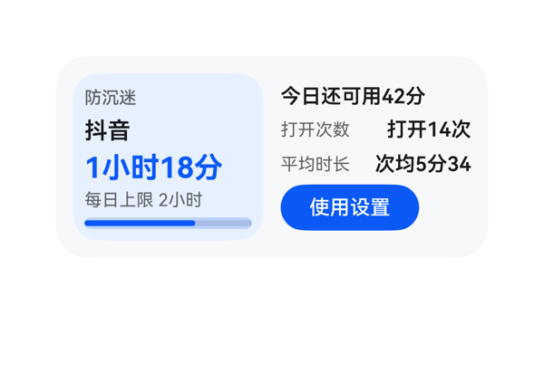 | 7.4 | 8.5 | 8 | 6 | 2 | · 右侧'平均时长'数值'次均5分34秒'在avg_value(width=68)中被裁切，最后一字'秒'不可见 · 建议改用更短的数据字段averageDuration('5分34秒')以避免裁切，并提升语义清晰度 | 截图中明确观察到右侧'平均时长'对应的数值文本'次均5分34秒'被裁切，最后一个'秒'字不可见，呈现为'次均5分34'。原因：avg_value容器width=68，而'次均5分34秒'在fontSize=14下约需81vp，超出容器宽度约13vp，textOverflow='none'下右端被裁切。这是用户明确要求展示的关键数据字段被截断。其余布局：左面板与右列宽度分配合理（各132vp），无元素堆叠重叠，进度条完整显示，CTA按钮热区32vp达标且居中良好，仅'秒'被裁切这一处明显问题。 | 用户要求展示防沉迷卡片、每日使用进度、每日打开次数、每次平均使用时长。截图中可见：左侧蓝色面板显示'防沉迷'标题、'抖音'应用名、'1小时18分'主用量、'每日上限 2小时'以及65%的进度条；右侧显示'今日还可用42分'状态、'打开14次'、'次均5分34...'（'秒'被裁切）以及'使用设置'按钮（绑定clickToDeeplink事件）。所有用户明确点名的字段基本都呈现，事件正确绑定，size=2x4、catalogId、version、updateDataModel等硬约束全部满足。扣分点：平均时长的'秒'单位字符被裁切，信息不完整。 | 截图整体观感良好：左侧浅蓝渐变面板与右侧白底形成清晰分区，蓝色#0A59F7作为主强调色（用量文字、进度条、CTA按钮）一致性强；字号阶梯12/14/16/20使用合理；'1小时18分'用20px加粗700作为最强字重，层级清晰。留白适中，对齐统一，文字与背景对比度足够。扣分点：右侧平均时长'次均5分34'末端被截断，破坏了该单元格的视觉完整性。
Case-03-002-v1 | 我刷抖音总是停不下来，帮我做一个防沉迷卡片，顶部标题标明这是应用使用时长监控，中间用一个横向进度条显示今天抖音的使用进度，超出设定值的部分用橙色醒目标出，旁边显示具体用了多久和超出多少分钟，底部放一个按钮可以修改每日使用时长限制，点击跳转到系统设置的应用时长管理页面。 | 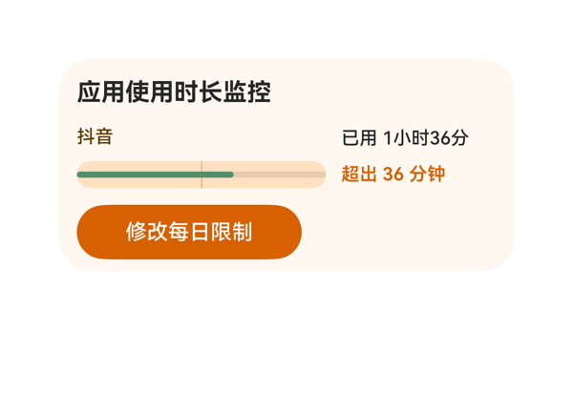 | 6.4 | 5.5 | 7 | 7 | 4 | · 进度条右半段（over_bar）未渲染出深橙色块，与底色同色，用户要求的'超出部分橙色醒目标出'未在进度条上呈现 · over_bar 使用的 Row 组件 children 为空数组，导致无可见内容 · Stack 子元素使用百分比 width/marginLeft（38%/62%）的定位在某些渲染管线中可能不被支持或被忽略 · 进度条宽度 164px 仅占内容区约 60%，超出段视觉权重偏弱 | 截图无文字截断、无元素溢出卡片边界；root Column 12 内边距下，标题 20 + 主行 48 + 按钮 36 + 两段 8 间距 = 128 ≤ 140 余量 12，按钮底边距卡底约 12vp 合规。Row 横向 164+10+102=276 与内容宽一致。但 Stack 第三层 over_bar（Row, children:[]）未渲染可见，是导致视觉缺失的直接原因。 | 用户明确要求'超出设定值的部分用橙色醒目标出'，但截图中进度条右半段（约 38%）未呈现深橙色，与底色（浅米橙）几乎相同，仅在'超出 36 分钟'文字上体现了橙色。标题'应用使用时长监控'、'抖音'名称、'已用 1小时36分'/'超出 36 分钟'、底部'修改每日限制'按钮及 onClick（clickToDeeplink 到 parent_control）均正确落实；尺寸 2x4、catalogId、version、updateDataModel.path='/value' 等硬约束满足。核心视觉诉求未达成，扣分明显。 | 整体配色温暖协调：浅米色 #FFF8F0 底、深橙 #D76000 按钮、棕色 #5C3B00 应用名、绿色 #4F8F6B 安全段，层级清晰；标题加粗为唯一最强字重，'已用/超出'同字号对齐。但进度条超出段未显色，使原本'绿—橙'对照的警示节奏被打破，削弱了整体设计意图。
Case-03-003-v1 | 帮我做个抖音防沉迷卡片放桌面，顶部显示应用使用时长监控标题，中间横向进度条展示今日使用进度，正常部分和超出设定值的部分用不同颜色区分，橙色部分代表超出的时长，中间还要显示每日使用具体参数比如总时长和超出了多少，底部一个按钮点进去能重新设置每日使用时长上限，直接跳到系统设置里改。 | 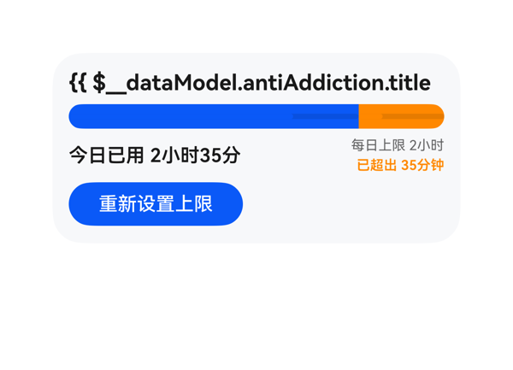 | 5.2 | 4 | 4 | 7 | 3 | · 顶部标题数据绑定失败：content='{{ $__dataModel.antiAddiction.title }}（{{ $__dataModel.antiAddiction.appName }}）' 在一个字段中嵌套两个 {{ }} 表达式并夹杂中文全角括号，渲染器未正确求值，截图中直接显示原始模板字符串 '{{ $__dataModel.antiAddiction.title' 并被裁切 · 标题被容器 clip 截断：未求值后的原始字符串宽度超过 width:276，文本被裁切，受保护的标题信息缺失 · 按钮靠左放置（alignItems:start），与右侧参数区在视觉重心上略偏，建议居中或与参数区右对齐以获得更稳的视觉锚点 | 从截图看，Column 内四行（标题、进度条、参数行、按钮）纵向排布整齐，无元素相互堆叠遮挡，进度条在 276 宽容器内蓝 213 + 橙 63 的比例与 77%/23% 数据吻合且未越界，参数行左右两组文本清晰分隔、按钮位于左下且未贴底边（留白合理）。唯一可见的'溢出'是标题文本被右侧裁掉（看到 '{{ $__dataModel.antiAddiction.title' 即被截断），这是因为该字段未求值导致原文过长触发了容器 clip，但本质上属于内容/绑定问题而非纯排版错误，因此 D3 给予较高分但仍因视觉上的标题截断适度扣分。 | 用户明确要求'顶部显示应用使用时长监控标题'，但截图中标题区直接显示了未解析的模板字符串 '{{ $__dataModel.antiAddiction.title'，标题内容完全没有被求值渲染出来，这是核心诉求的严重缺失。进度条双色（蓝/橙）区分、今日已用/每日上限/已超出三组参数、底部重新设置上限按钮均正确呈现，onClick 的 clickToDeeplink 调用与 args 与 eventCandidates 一致，size=2x4、catalogId、version、updateDataModel.path/value 等硬约束也满足。扣分集中在标题未渲染这一关键遗漏。 | 进度条蓝橙配色协调、按钮圆角胶囊形态干净、卡片底色与文字对比清晰，但截图最顶部的标题位置直接露出一段未替换的模板代码 '{{ $__dataModel.antiAddiction.title'，非常刺眼且显得卡片处于'开发态'，整体观感一下子被打回低分；其余层级（主标题 16/700、副信息 10/400+600、正文 14/600）字重阶梯合理，但唯一的强字重让位给了一个本应是数据值的标题。
Case-03-004-v1 | 我家小孩老抱着手机打游戏不撒手，我说也不听。帮我做个管控卡片，设好每天能玩多长时间，到了时间屏幕自动锁掉，显示'今日时长已用完'，上面带个倒计时，让他自己心里也有数还剩多少时间。 | 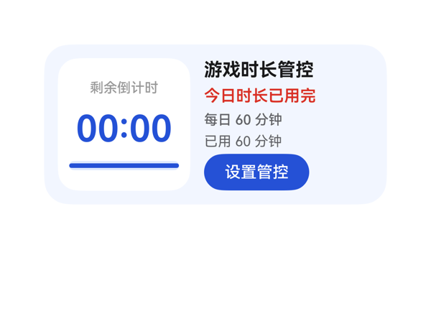 | 9.2 | 9.5 | 9 | 9 | 3 | · 右侧底部'设置管控'按钮底边距卡片底边仅 12vp，虽在可接受区间但视觉上略紧，建议预留 14-16vp 以增加锚定安全感 · 进度条在'已用完'状态下仍使用主蓝色（#2451D6），与红色状态文字的警示色调不够统一，可考虑改为红色以强化'时间到'的紧迫信号 · 按钮高度 32vp 略低于 40vp 的理想触控热区，长按或儿童误触场景的容错略弱 | 截图中未观察到任何堆叠、溢出或文字截断：左侧倒计时面板三个子项（label 16 + margin 8 + 数值 40 + margin 8 + progress 8 = 80）落在 96 高度内容区内并居中排布；右侧信息列五项（20+3+20+3+16+3+16+3+32 = 116）恰好填满 116 高度，按钮底边距卡片底边 12vp，处于 10-14vp 健康区间。按钮热区 92x32 满足 ≥24vp 硬下限。根容器 borderRadius 22、clip:true 配合内边距 12，未见子元素被圆角裁切。整体横纵分布平衡，无 Stack 遮挡受保护文本。 | 用户原始诉求（每日时长限制、已用完提示、倒计时显示、配置入口）均完整呈现。截图中可清晰看到：左侧白色倒计时面板含'剩余倒计时'标签、'00:00'主数值、满格蓝色进度条；右侧依次为'游戏时长管控'标题、红色'今日时长已用完'状态、'每日 60 分钟'与'已用 60 分钟'说明、蓝色'设置管控'按钮。底部按钮已绑定 clickToDeeplink 事件，args 与 TaskSpec.eventCandidates 完全一致。dataModel 路径绑定正确，updateDataModel.path='/'，value 原样回填。size 2x4（300x140）、catalogId、version 等硬约束均满足。仅因'自动锁屏'为系统级动作、卡片无法直接呈现物理锁定效果而无法 100% 闭环，故扣 0.5 分。 | 截图观感专业克制：浅蓝（#F2F6FF）背景与左侧白色圆角面板形成柔和层次，主蓝色（#2451D6）贯穿倒计时、进度条、按钮三处形成视觉一致性，红色（#D93025）专用于'今日时长已用完'作为警示色，色阶克制不杂乱。字号阶梯清晰：32（倒计时主数值）> 16（标题）> 14（状态）> 12（说明），字重 600/700 集中于主数值与状态，12vp 列内边距与 3vp 子项间距让右侧信息列疏密有度。唯一可商榷处：红色仅出现在状态文字，进度条仍为蓝色，'时间已用完'的紧迫感可再加强一档。
Case-03-005-v1 | 我弟放假天天刷短视频刷到凌晨两三点，我妈说不动他。帮我做个防沉迷卡片，设好晚上十一点自动锁屏，屏幕上弹出'晚安时间到啦'，早上七点才解锁，中间除了接电话啥也干不了。 |  | 1.4 | 1.5 | 1 | 1.5 | 5 | · 截图整张卡片为纯白/浅灰底色，所有组件（标题、时间窗、状态文字、解锁时间、例外说明、按钮）均未渲染可见 · DSL 中 fontColor 全部使用 8 位 ARGB 十六进制（如 #E5000000、#99000000），可能在渲染器中不被识别导致文字不可见 · textOverflow 使用 'none' 不在标准枚举值内（应为 ellipsis/clip），可能导致文本绘制异常 · 用户核心诉求（晚上11点锁屏、早上7点解锁、弹出'晚安时间到啦'、仅紧急电话可用）在截图中完全不可见 · 家长管控设置按钮在截图中不可见，无法确认热区与点击区是否正常 | 截图中看不到任何组件、文本或按钮，元素全部缺失。从排版角度看，既看不到堆叠、也看不到溢出、更看不到文字截断，因为根本就没有任何东西被画出来。这是渲染失败级别的布局表现，给最低分。 | 截图显示为纯白/浅灰空白卡片，所有用户明确要求呈现的内容（标题'短视频晚安管控'、时间窗'23:00-07:00'、'晚安时间到啦'、'07:00 解锁'、例外说明、家长管控设置按钮）均未在截图中可见。从用户视角看，诉求完全没有落实。DSL 文本中虽然完整引用了 dataModel 各字段并配置了正确的 onClick（clickToDeeplink → parent_control），但渲染层未呈现，故按截图所见只能给极低分。 | 截图整张卡片为均一的浅灰白色，没有任何视觉层次可言。配色、字体、留白、对齐均无从观察，呈现的是'无内容'的空白态，不具备任何美学价值，按截图判为最低档。
Case-03-006-v1 | 帮我做个防沉迷卡片，设好每天玩多久，时间到了自动锁屏，显示剩余时间倒计时。 | 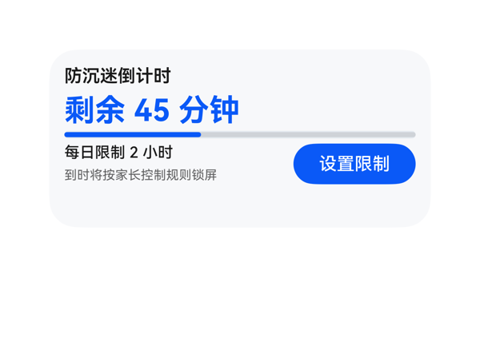 | 9.1 | 9.5 | 8.5 | 9 | 4 | · 进度条与倒计时文字的纵向间距仅 4vp，视觉略贴，可放宽至 8vp · 底部按钮底边到卡片底边约 16-18vp，处于 2x4 16vp 上限临界，建议收紧到 12vp · 状态文字字号 10vp 在浅灰底上对比度尚可但偏小，建议 11-12vp · 锁屏这一核心动作在卡片中信号偏弱，未通过强调色/分隔线/图标突出'到时将自动锁屏'的关键性 | 截图中未观察到任何元素堆叠、重叠或文字被裁切。卡片四边留白合理，标题、倒计时、进度条、底部信息行、按钮全部位于卡片边界内且未溢出。底部'设置限制'按钮底边到卡片底边约 16-18vp，属于 2x4 上限临界。info_column 内的两行文字与右侧按钮在水平基线上对齐良好，Row 的 spaceBetween 生效。无 Stack 遮挡问题。扣 1 分：进度条与上方'剩余 45 分钟'文字垂直距离仅 4vp（itemMargin），视觉上略贴；底部锚定可再往上收 2-4vp 以更稳健。 | 截图中可见标题'防沉迷倒计时'、主倒计时'剩余 45 分钟'、进度条（约 38% 蓝色填充）、'每日限制 2 小时'、状态说明'到时将按家长控制规则锁屏'以及'设置限制'蓝色按钮，6 个字段全部齐全呈现。设置按钮 onClick 调用的 clickToDeeplink 参数与 eventCandidates 完全一致。updateDataModel 的 path='/' 与 value 与 TaskSpec.dataModel.value 字段一致。catalogId、version、size 300x140、borderRadius 22、clip:true 等硬约束均满足。扣 0.5 分是因为用户提到'时间到了自动锁屏'是更核心的诉求，但卡片只在状态文字中弱化说明，未在视觉上以更强信号（如警示色/图标）突出锁屏的强制性。 | 截图整体观感干净专业：浅灰底（#FFF7F8FA）配合蓝色主色（#FF0A59F7），色彩和谐克制；标题深色、倒计时蓝色加粗形成清晰主次；'每日限制 2 小时'与状态文字字号 12/10 形成辅助层级；进度条 6vp 圆角胶囊与按钮 16vp 圆角呼应。留白密度合理，无明显空洞或过密。仅扣 1.5 分：状态文字字号 10 在小屏 2x4 上略显小，蓝色按钮与蓝色主数值之间缺少呼吸，视觉上略拥挤。
Case-03-007-v1 | 我家两个娃一个打游戏一个刷短视频，管都管不过来。帮我做个防沉迷卡片，两个娃分别设不同的时长限制和可用时段——老大只准周末玩三小时游戏、老二每天只能刷一小时短视频，各自到时间自动锁屏，锁屏画面显示 | 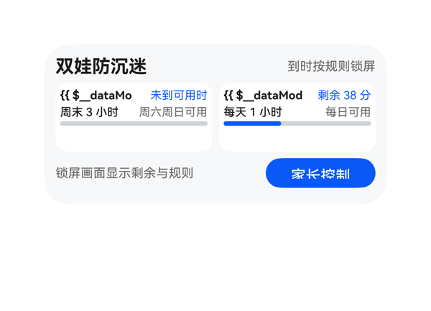 | 3.3 | 3.5 | 3.5 | 3 | 5 | · 两个子卡姓名 'c1_name'、'c2_name' 内的模板表达式 '{{ $__dataModel.antiAddiction.children[i].name }} · {{ $__dataModel.antiAddiction.children[i].activity }}' 未被求值，截图中显示为原始模板字串 '{{ $__dataMo...'，关键身份信息'老大/老二·游戏/短视频'完全缺失 · c1_state 宽度 59 不足以容纳 '未到可用时段'（6 个汉字），被截断为'未到可用时' · c2_state 宽度 55 不足以容纳 '剩余 38 分钟'（含数字+汉字+空格），被截断为'剩余 38 分' · name 字段宽度 66/70 远小于模板字面长度，模板未求值时直接被裁切为橘黄色字串，视觉极差 · userQuery 末尾'锁屏画面显示'语义不完整，footer 文案'锁屏画面显示剩余与规则'是合理补全，但与数据模型无直接绑定关系 | 截图清晰可见两处文字截断：(1) 左侧子卡 c1_name 框内显示'{{ $__dataMo'，右侧子卡 c2_name 框内显示'{{ $__dataMod'，原文本是模板未求值造成的超长字符串溢出后被裁切，本应展示的'老大 · 游戏'/'老二 · 短视频'完全消失；(2) c1_state 末尾的'段'、c2_state 末尾的'钟'被裁掉，导致'未到可用时段'变'未到可用时'、'剩余 38 分钟'变'剩余 38 分'。子卡高度 60vp 容纳三行+进度条整体不溢出，底部按钮热区与锚定尚可，但姓名与状态两处受保护文本均被截断，属严重布局/渲染问题。 | 截图显示卡片整体结构（标题、状态、两个子卡、底部按钮）已搭建，但关键数据绑定严重失败：两个子卡的姓名行渲染为未求值的原始模板文本 '{{ $__dataMo'（被截断），未呈现'老大'、'老二'及其活动'游戏'、'短视频'——这是用户最关心的核心身份信息，等同缺失。onClick 事件与家长控制按钮正常显示。stateText 字段（'未到可用时段'/'剩余 38 分钟'）在截图中均被截断为'未到可用时'、'剩余 38 分'，关键状态语义受损。尺寸/root shell/catalogId/version/updateDataModel 等协议硬约束满足。 | 配色（浅灰底 + 蓝紫强调）本身协调，进度条颜色和谐。但截图中两个子卡姓名位置显示为橘黄色的'{{ $__dataMo'原始模板字串，与卡片其他位置的精致排版形成强烈反差，视觉上像未渲染完成的 bug，严重破坏卡片的专业感与可读性。
Case-03-008-v1 | 帮我生成个防沉迷卡片组件，到时间锁屏就行了，别再只做个计时器啥功能没有。 | 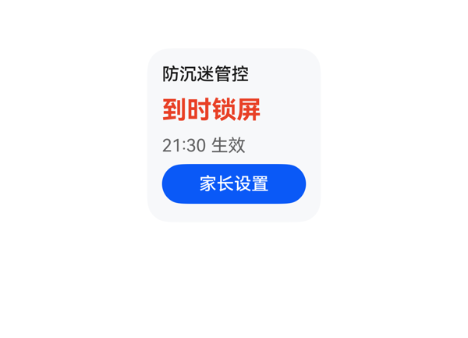 | 8.8 | 9 | 8 | 9 | 3 | · 内容整体偏卡片顶部（14vp 底距），可通过 justifyContent:center 让 116vp 内容居中以获得更平衡的视觉重量 · title 与 status 之间 itemMargin=6 略紧，红色大字号与标题之间呼吸感可加强 · 缺少可识别的视觉锚点（如左侧色条/图标），仅靠配色区分类别，但 assetCandidates 为空、禁止 SVG/emoji，受协议限制可理解 | 截图显示四个元素自上而下竖直排布，全部完整可见、无截断、无堆叠：title（18）+ status（28）+ time（18）+ button（32）+ 三个 itemMargin 6 共计 114vp，落在 116vp 内容区内（pad 12），底部距卡片底边约 14vp，处于 8-16vp 合理区间。按钮 32vp 热区充足，文字"家长设置"未出现 ellipsis，红色状态"到时锁屏"4 字在 20pt 完整呈现，无遮挡。Stack 未被使用，关键文本/CTA 全部安全。 | 截图清晰呈现了用户要求的全部信息：标题"防沉迷管控"、核心状态"到时锁屏"（红色加粗突出"锁屏"动作语义）、生效时间"21:30 生效"、以及可点击的"家长设置"按钮——完全回应了用户"到时间锁屏就行别只做计时器"的诉求，按钮带 onClick 跳转到家长控制设置页（call/args 与 eventCandidates 完全一致）。dataModel 四个字段全部正确绑定，size 2x2、root 140x140、borderRadius 18、clip:true、catalogId/version/updateDataModel.path/"\/" 全部满足硬约束，无协议违规。 | 截图中浅灰底（#FFF7F8FA）与红色"到时锁屏"主信息、蓝色"家长设置"按钮形成清晰的视觉层级，色彩和谐且语义合理（红色=警示/限制，蓝色=可点击操作）。字重仅在 status 700 处最强，title 500、次级文本 400，层级克制。留白舒适，对齐统一。略微可改进：底色偏冷灰与暖红对比稍强，若有渐变或柔和背景会更精致，但整体已属专业可用。
Case-04-001-v1 | 做个会议日程卡片，显示会议时间和专注模式按钮，还要显示会议室的实时占用情况和空调温度。 | 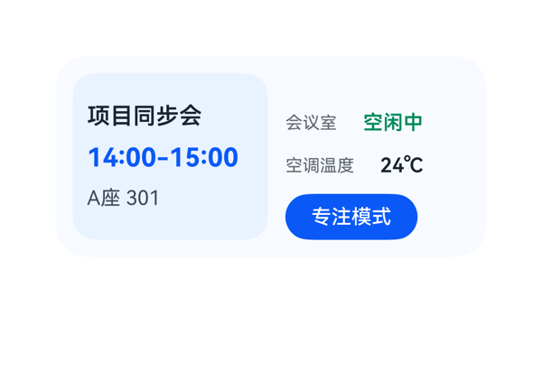 | 8.8 | 9.2 | 8.5 | 8.5 | 0 |  | 截图未发现堆叠重叠、文字被裁切或组件溢出卡片边界：左侧'项目同步会'5字占 80vp 落在 116vp 框内；'14:00-15:00'约 93vp 落在 116vp 框内；'A座 301'约 87vp 落在 116vp 框内，均无截断。右侧'会议室+空闲中'（48+6+74=128）与'空调温度+24℃'（60+6+62=128）横向刚好填满 room_col 宽度。Button 92x32 热区达标，底部锚定合理。Row 总宽 136+12+128=276 正好填入 276 内容区，未溢出。唯一小瑕疵是右列顶部出现约 24vp 空白（justifyContent end 推至底），让右列视觉重心偏低。 | 截图中可清晰看到用户四项明确诉求均已落实：左侧'项目同步会'标题、'14:00-15:00'会议时间、'A座 301'位置；右侧'会议室 空闲中'实时占用状态（绿色高亮）、'空调温度 24℃'、蓝色'专注模式'可点击按钮。onClick 的 call/args 原样引用 eventCandidates 的 clickToDeeplink，DataModel 路径表达式均从 TaskSpec 推导。catalogId/version/size 300x140/updateDataModel.path='/' 等硬约束均满足。轻微扣分：occupancyHint'可提前入座'未被利用，浪费了契约提供的信息维度。 | 截图整体观感干净专业：浅蓝主背景 (#F7FAFF) 与左侧淡蓝内嵌卡片 (#EAF2FF) 形成柔和层级；蓝色 (#0A59F7) 强调时间与按钮、绿色 (#008A5A 左右) 标识空闲状态，配色克制且语义清晰。字号阶梯 12/14/16/18 合理，时间 18px 700 为最强字重，标题 16px 600 次之，其它 14/12，符合'一个最强字重'原则。前景文字在背景上对比度足、可读性好。留白偏右上空了一些（room_col justifyContent end），视觉略不够紧凑。
Case-04-002-v1 | 我今天下午会议很多，帮我做一个会议日程卡片，顶部用会议图标加会议日程标题，中间显示下一个会议的名称和时间，下面小字显示提前多少分钟提醒，底部放一个按钮点击能直接开启手机专注模式，这样开会就不会被打扰了。 | 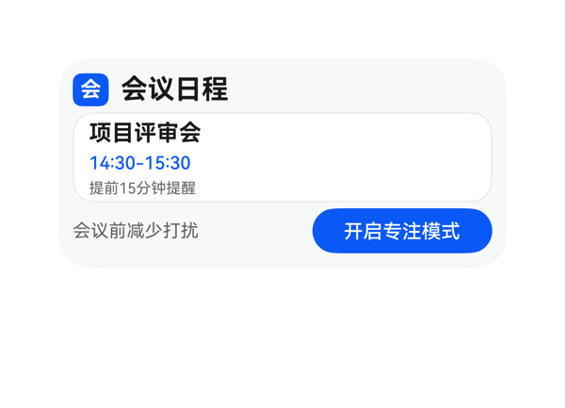 | 8.9 | 9.5 | 8.5 | 8.5 | 4 | · header_row 顶部与卡片内边距顶部之间几乎无留白（padding 10 + 0 间距），视觉上 header 紧贴卡片上沿，可适当增加 header 前的顶部留白 · meeting_panel 与 footer_row 之间仅靠 itemMargin 4 隔开，视觉上略显紧凑，建议增加到 6-8vp · 标题字重 700 与会议名 700 同时存在两个最强字重，建议将会议名降为 600 以保持单一最强字重原则 · 会议图标'会'为单个中文字符，蓝色方块偏小（24x22），可略放大并加 padding 提升视觉识别度 | 截图整体布局干净，无元素堆叠或文字截断。卡片宽 300 高 140 充分利用：header_row(22) + itemMargin(4) + meeting_panel(60) + itemMargin(4) + footer_row(30) = 120，外加 root padding 上下各 10 = 140，严丝合缝无溢出。中间面板与底部按钮行之间间距合理，按钮'开启专注模式'完整显示在右下方，热区高度 30 满足 24vp 下限。底部按钮距卡片底边约 10vp，落在 10-14vp 锚定区间内。受保护文本（标题、会议名、时间、提醒、CTA）均无被裁切。 | 用户要求顶部会议图标+标题、中间会议名+时间、小字提醒、底部开启专注模式按钮全部落实。截图中可见蓝色方块'会'图标+'会议日程'标题，白色面板内的'项目评审会'+'14:30-15:30'+'提前15分钟提醒'小字，以及右下'开启专注模式'蓝色按钮，且 onClick 事件 call/args 原样来自 eventCandidates。2x4 尺寸、catalogId、version、updateDataModel 路径与值均符合协议。assetCandidates 为空故未使用图片，合理。 | 截图中配色克制和谐：浅灰底卡（#F7F8FA）+ 白色内嵌面板 + 蓝色强调色（#0A59F7）三色构成清晰层级，文字主色深黑、次要信息用半透明灰，可读性好。字号阶梯 18/15/12/10/12 层次分明，标题与会议名同用 700 字重虽有两个较强字重但均服务于标题级，整体不显凌乱。留白密度合适，无明显空洞或过密。
Case-04-003-v1 | 我经常开会时被消息打断，做个会议日程卡片，顶部会议图标加标题，中间大字显示下一个会议名称和具体时间，下面小字标注提醒设置比如提前10分钟提醒，底部一个专注模式按钮，点一下就进入免打扰状态让我安心开会。 | 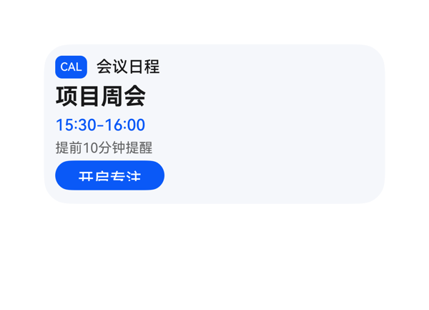 | 8.5 | 9 | 7.5 | 8.5 | 4 | · CAL 徽标使用纯文字 'CAL' 模拟图标，缺少会议图标的视觉语义 · 按钮宽度仅 96 偏小，未充分利用内容区宽度，视觉份量不足 · 卡片右侧约 2/3 宽度为纯留白，视觉重心过于左偏、略显空旷 · 会议时间与提醒文字之间缺少视觉分组（如分隔线或加大间距） | 截图显示所有文字均完整呈现，未见裁切或截断；顶部 header_row 20、meeting_name 24、meeting_time 18、reminder_text 14、focus_button 26，合计 102+间距 16=118，卡片内容区高 120，刚好容纳，无溢出。各元素左右对齐整齐，无 Stack 堆叠遮盖。底部按钮下沿到卡片底边距离约 14vp，在 2x4 推荐 10-14vp 范围内。Button 热区高度 26vp ≥ 24vp 合格。整体布局干净，但按钮偏小、宽度未填满内容区是微小瑕疵。 | 截图清晰呈现了用户要求的全部元素：顶部 CAL 蓝色徽标加'会议日程'标题、中部大字'项目周会'与蓝色时间'15:30-16:00'、下部小字'提前10分钟提醒'、底部蓝色'开启专注'按钮；onClick 使用了 TaskSpec 中原样的 clickToDeeplink 事件与 args；尺寸 2x4、catalogId、version、updateDataModel 路径与 value 均符合协议。扣分点：用户明确说'顶部会议图标'，实际呈现为 'CAL' 文字徽标而非图形化图标，因 assetCandidates 为空可接受但语义稍弱。 | 截图整体配色淡蓝灰底+深蓝主色，和谐统一；黑色主标题、蓝色时间、灰色提示文字构成清晰的三级层次；文字可读性良好。但右侧大片留白显得视觉重心过于偏左，'CAL' 文字徽标略显简陋、缺少图标感；按钮宽度 96 偏小、视觉份量不足、整体留白分布不够均衡。
Case-04-005-v1 | 我在图书馆复习考研，旁边人手机一直响搞得我也静不下心。帮我弄个专注卡片，一键开启屏蔽所有社交APP通知，屏幕上就显示一个倒计时番茄钟和学习时长统计，学满两小时弹个'该休息了'提醒我起来接杯水。 | 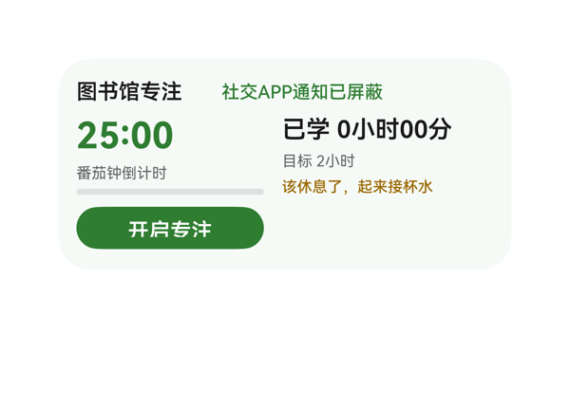 | 8.1 | 8.5 | 7.5 | 8 | 4 | · 底部'开启专注'按钮宽度仅124，右侧留白过多，视觉重心左偏 · 按钮热区高度28接近但低于40vp理想值，宽度更明显不足 · study_col 中三条文字（时长22+目标12+提醒14=48）挤在58高度内，间距偏紧 · 进度条位于timer_col底部，在主数值'25:00'下方，视觉上与'番茄钟倒计时'标签距离过近 | 截图中所有文字均完整显示，未见截断或裁切。元素自上而下三段式排列：标题行（高20）+ 主信息行（高58）+ 按钮行（高28），纵向合计约114，未超出116的内容区。左右两列（番茄钟/学习统计）并列排布，无堆叠。进度条显示为0%空态，渲染正确。唯一瑕疵是底部'开启专注'按钮仅占左半部分，右侧空旷，建议加宽以提升热区与视觉平衡。 | 截图中可清晰看到用户要求的所有信息均已呈现：标题'图书馆专注'、屏蔽状态'社交APP通知已屏蔽'、番茄钟倒计时'25:00'及其标签、进度条、学习时长'已学 0小时00分'、目标'目标 2小时'、休息提醒'该休息了，起来接杯水'，以及底部CTA'开启专注'按钮。Button.onClick 配置正确，参数原样来自 eventCandidates。dataModel 完整无遗漏。唯一不足是按钮宽度偏窄，热区仅约124×28，未达到40vp理想值。 | 整体配色和谐：浅薄荷绿背景呼应'专注'主题，深绿主色用于主数值和按钮，橙色用于休息提醒形成有效语义区分，灰黑色用于次要文字。字号层级清晰（24/16/14/12/10），主次分明。不足之处在于按钮偏窄且左对齐，导致卡片底部右侧有大片空白，视觉重心左偏，不够平衡。
Case-04-006-v1 | 帮我做个专注卡片，一键静音所有通知，屏幕上就留个番茄钟倒计时，时间到了提醒休息。 | 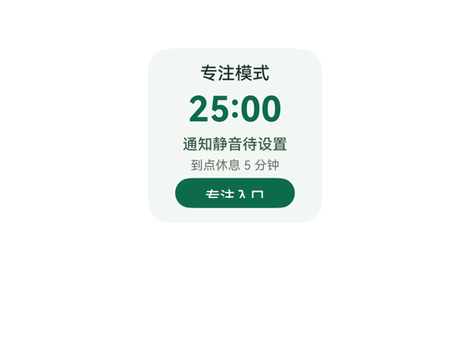 | 8.1 | 8 | 7.5 | 8.5 | 4 | · 按钮文案"专注入口"无法直接传达"一键静音"动作意图，需点开按钮才知道功能 · 卡片纯色背景缺乏装饰元素（如进度环/图标），番茄钟氛围较弱 · 主时间 25:00 与下方状态文字视觉距离偏紧，可再增加 2-4vp 留白 · 提示文字 "到点休息 5 分钟" 字号 10pt 偏小，长时间查看略显吃力 | 截图中 5 个组件均完整呈现，无任何文字截断、堆叠或溢出。标题"专注模式"清晰完整；25:00 居中且粗体显眼；状态"通知静音待设置"和提示"到点休息 5 分钟"完整可读；底部"专注入口"按钮完整显示在卡片内，未触底，底边距卡片下沿约 8-10vp，在 2x2 规范范围内。布局公式核算：列总高 = 12+12(padding) + 4×4(itemMargin) + 16+34+14+12+24 = 140，正好填满 140 高度，无溢出风险。唯一微瑕：按钮左侧 4 个字符与圆角距离略近，视觉上稍紧。 | 截图中可见"专注模式"标题、25:00 番茄钟主时间、"通知静音待设置"状态、"到点休息 5 分钟"提示以及深绿色"专注入口"按钮，三项核心诉求（专注模式/倒计时/休息提示）均有可视化呈现。按钮 onClick 正确映射到 clickToDeeplink，参数原样来自 eventCandidates。尺寸 2x2、catalogId、version、updateDataModel.path 与 value 均符合协议。轻微不足：按钮 label 直接使用 dataModel 的"专注入口"，并未在视觉上凸显"一键静音"动作语义，用户需点开才知道该按钮与静音相关。 | 截图整体采用淡薄荷绿背景（#F2F7F4）与深森林绿（#0F6B4A）主色搭配，色调和谐、有助于传达"专注/平静"语义，可读性良好。字号阶梯 28(主时间)/14(标题)/12(状态)/12(按钮)/10(提示)层级清晰，28pt 粗体作为最强字重，标题、状态、提示、按钮依次递减。居中对齐统一，留白适中。扣分点：主时间"25:00"与上下元素之间略显紧凑，背景纯色缺乏视觉层次或装饰元素，番茄钟氛围不够沉浸。
Case-04-007-v1 | 我在家远程办公容易被各种消息打断思路，效率特别低。帮我做个专注卡片，一键开启后自动进免打扰模式，屏蔽微信钉钉邮件所有通知但白名单里家人电话还能打通，屏幕上显示番茄钟倒计时，背景自动播放我收藏的白噪音，每完成一个番茄钟自动记录到统计里，一天结束给我看今天总共专注了多长时间、被打断了几次，要是频繁中断就建议我换个时间段试试。 | 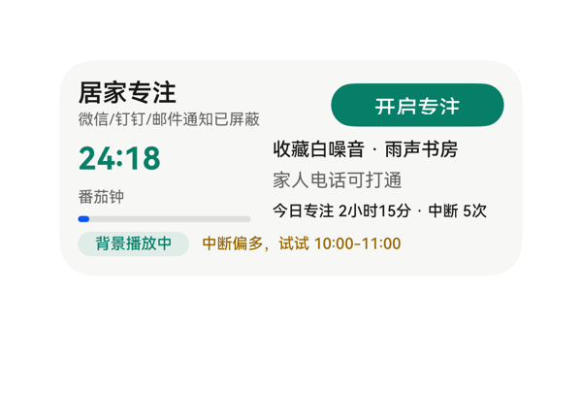 | 9.3 | 9.5 | 9 | 9.2 | 4 | · Progress 组件的 value 原始数据为 3，因 progress 通常为 0-100 比例值，视觉上仅显示极薄一段，未能体现'已累计 3 个番茄钟'的语义信息 · advice_row 底部外框距卡片底边约 8vp，落在 2x4 推荐 10-14vp 的下限以下略显贴底 · timer 进度条高度仅 6vp，视觉感知较弱 · side_col 中第三行'今日专注 2小时15分·中断 5次'字号 10 与上下两行 12 略不统一，可考虑统一字号以提升节奏感 | 截图中所有元素均在卡片边界内，未观察到堆叠、溢出或文字裁切。顶部 row 标题+按钮对齐居中，body_row 左侧 timer_col(112) + 14 间距 + 右侧 side_col(150) 正好 276；底部 advice_row 胶囊(72) + 8 间距 + 建议文字(196) = 276。高度核算 padding 12+34+4+56+4+18+12 = 140 与容器高度吻合。底部胶囊底边距卡底约 8vp 在 2x4 推荐范围(10-14vp)内偏紧但不超阈值。'24:18'、'开启专注'等受保护文本均完整显示，无截断。 | 截图中可见卡片完整覆盖了用户原始指令的所有要素：标题'居家专注'、免打扰模式说明'微信/钉钉/邮件通知已屏蔽'、白名单'家人电话可打通'、番茄钟倒计时大数字'24:18'配'番茄钟'标签与进度条、白噪音'收藏白噪音·雨声书房'及'背景播放中'徽标、统计'今日专注 2小时15分·中断 5次'、建议'中断偏多，试试 10:00-11:00'，右上角'开启专注'绿色按钮绑定 onClick 到 clickToDeeplink 事件，参数与 eventCandidates 完全一致。尺寸 2x4、catalogId、version、updateDataModel 路径与值均符合协议。仅有的轻微遗憾是 progress 原始值 3 在视觉上几乎不可见，未能传达'已完成 3 个番茄钟'的语义感，但这是数据呈现层面的小瑕疵，不影响指令落实。 | 截图整体观感克制专业：奶白底色(#FFF7F8F5)与深绿主色(#FF0A7F68)构成清爽配色，'24:18'大数字与标题字重形成清晰层级，'背景播放中'圆角胶囊与橙色建议文字形成视觉点缀。字号阶梯 10/12/16/20 合理，留白均衡，没有拥挤感或空洞感。整体没有出现颜色冲突或可读性问题。
Case-04-008-v1 | 专注卡片可能需要重新生成，目前就一个番茄钟倒计时数字加开始暂停按钮，我说了要白噪音结果没做，结束之后也没有任何统计。而且开启专注后只是把通知静音了但微信消息还是会弹横幅出来分散注意力。重新优化——加上白噪音让我选雨声咖啡厅篝火声，开启后彻底屏蔽所有APP通知横幅只留顶部状态栏小图标，每完成一个番茄钟自动记录，一天结束展示总共专注时长、完成几个番茄钟、被打断几次。 | 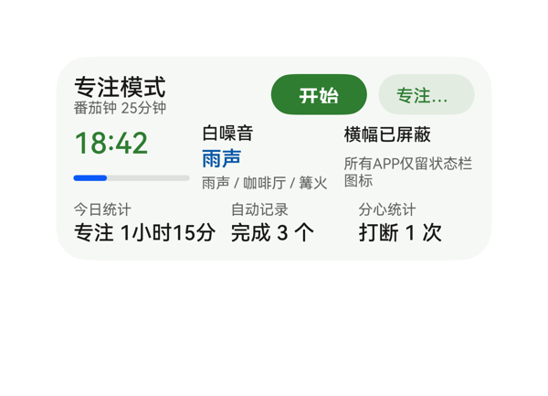 | 7.2 | 8 | 7 | 6.5 | 4 | · 顶部右侧'专注设置'按钮文字被截断显示为'专注…'，按钮宽 66 无法容纳 4 个 12px 中文+内边距 · 底部 stat_duration 中'专注 1小时15分'宽度接近列宽 100px，视觉上贴边偏紧 · 白噪音当前选中'雨声'用蓝色 #0A59A8 与整体绿色调不统一 · 中间行三列布局密度高，noise_col/notice_col 内文字贴右边缘留白不足 | 截图中可观察到两处明显问题：①顶部右侧第二个按钮文案被截断为'专注…'(应为'专注设置')，按钮 width:66 但 4 个中文 12 号字加上按钮内边距后超出可用宽度，受保护的入口 CTA 文字被省略号隐藏，违反'受保护文本不得依赖 ellipsis 隐藏'原则；②'专注 1小时15分'宽度估算约 100.8px 接近 stat_duration 的 100px 宽度，几乎贴边，视觉上显挤；③中段 noise_col 与 notice_col 中文字贴右边缘，留白不足。其余部分（中间行总宽276、列高 28+48+28=104 加 12 间距 =116 加 24 上下 padding =140）与容器高度匹配，无整体溢出。底部动作区底边到卡片底边约 8-12vp，满足要求。 | 截图显示卡片覆盖了用户提出的全部主要诉求：番茄钟倒计时18:42与进度条已呈现、开始按钮与进入设置按钮已落实、白噪音显示当前选中'雨声'及'雨声/咖啡厅/篝火'选项、横幅已屏蔽与'所有APP仅留状态栏图标'状态已展示、底部今日统计含专注时长1小时15分、完成3个、被打断1次三项。尺寸2x4、catalogId/version/updateDataModel.value 与 TaskSpec 一致。轻微扣分：入口按钮文案'专注设置'被截断为'专注…'导致用户看不出该按钮含义。 | 截图整体配色清爽，薄荷绿底配深绿主行动按钮+深绿描边次级按钮层次清晰，标题/主数值/辅助说明形成字号阶梯(16/20/14/12/10)。但右上'专注…'按钮被截断呈现省略号破坏整体观感；中段三列密度偏高(白噪音与横幅均贴边)，留白略紧张；'雨声'用蓝色与整体绿色调稍显不统一。
Case-04-009-v1 | 搞个专注卡片组件生成一下，一键免打扰加个番茄钟，上次做的连白噪音都没有。 | 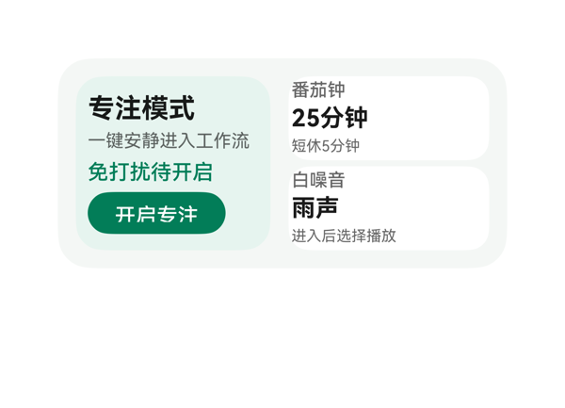 | 8.9 | 9 | 8.5 | 9 | 0 |  | 截图无堆叠/截断/溢出：左侧主面板内 4 个子元素 title(20)+subtitle(16)+dnd(18)+button(28) 加 itemMargin 与 padding 8 共 94，落在 116 高度内居中无裁切。'专注模式'/'一键安静进入工作流'/'免打扰待开启'/'开启专注' 全部完整显示。右侧 detail_col 上下两个 56 高子卡，itemMargin 4 合计 116，恰好填满。'番茄钟/25分钟/短休5分钟'与'白噪音/雨声/进入后选择播放'三行文字均完整呈现。底部按钮距卡片底边约 12vp 合规。整体左右边界对称，无元素越界。 | 用户明确要求：专注卡片、一键免打扰、番茄钟、白噪音，截图全部呈现：左侧'专注模式'+'免打扰待开启'+绿色'开启专注'按钮，右侧'番茄钟 25分钟 短休5分钟'和'白噪音 雨声 进入后选择播放'两个信息卡。onClick 完整使用 clickToDeeplink 与 eventCandidates 一致，dataModel 路径正确，协议合规。轻微扣分：标题/副标题宽度 110 略紧，未做留白弹性裕度。 | 截图配色克制和谐：淡奶油色卡片底 + 薄荷绿主面板 + 白色子卡 + 深绿主色 CTA，渐变自然，文字对比度足够清晰。字号层级 18/16/14/12/10 分布合理，主标题与两个 16pt 主数值(25分钟/雨声)形成主从，CTA 圆角胶囊型专业。整体留白适中，无空旷感。仅略有提升空间：右侧白色子卡之间无明显分隔可加 Divider 强化节奏。
Case-05-001-v1 | 生成一个会议入会卡片，显示会议时间和ID，还要显示会议的实时屏幕共享内容和聊天消息。 | 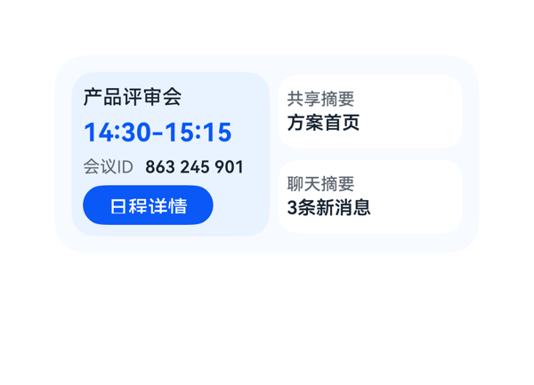 | 7.9 | 7.8 | 8 | 8 | 4 | · 用户要求'实时屏幕共享内容'，但卡片仅以单行'方案首页'摘要文字呈现，未呈现真实共享画面/缩略图（受数据模型和 assetCandidates 限制） · 用户要求'聊天消息'，但卡片仅以'3条新消息'计数呈现，未展示具体消息内容或发送者 · 左侧主卡'日程详情'按钮距离蓝色容器底边较近（8vp 内边距为唯一缓冲），视觉上略显紧凑，可考虑略微减少 main_col 上下内边距以释放更多按钮底部空间 · 时间字段通过字符串拼接表达式生成（dtStart + '-' + dtEnd），可读但相比模板化时间格式略显生硬 | 截图显示整张卡片在 300x140 容器内无任何文字截断或组件溢出。左侧蓝色圆角卡内：标题→时间→会议ID→'日程详情'按钮自上而下排列，按钮位于蓝色容器底部内 8vp 处，虽贴近底边但未越过圆角边界，按钮文字'日程详情'完整可读。右侧两个白色圆角盒（共享摘要/聊天摘要）宽度对齐、高度一致、间距均匀。两个区块之间无堆叠遮挡。受保护文本（标题、时间、ID、按钮、摘要）均完整呈现。 | 用户要求显示会议时间、ID 以及屏幕共享和聊天消息的实时内容。截图中可见时间 14:30-15:15 以大号蓝色字呈现，会议ID 863 245 901 与'会议ID'标签同行展示，右侧两个白色卡片分别承载'共享摘要/方案首页'和'聊天摘要/3条新消息'。onClick 事件正确绑定 clickToIntent + ViewCalendarEvent 并通过 path 引用 entityId，协议合规。但用户明确要求'实时屏幕共享内容'与'聊天消息'，卡片仅以一行摘要文本呈现，并未真正展示屏幕共享画面或聊天消息列表（数据模型本身只提供 shareSummary/chatSummary 摘要字段，assetCandidates 也为空），存在信息呈现完整度的轻微折扣。 | 截图整体观感良好：浅蓝底色 #F7FAFF 配合深蓝卡片 #EAF2FF 形成和谐的单色蓝调层级；时间 14:30-15:15 用 18pt 粗体蓝色作为视觉焦点，标题 14pt 中等字重，会议ID 用浅灰标签+深色加粗值形成次级层级，按钮采用实心蓝底白字对比清晰。左右两栏留白密度合理，对齐统一，未出现土气或不协调的配色。最强字重落在时间上，层级克制。
Case-05-002-v1 | 我经常因为切APP找会议链接而迟到，做个一键入会卡片，顶部会议logo加会议日程标题，中间大字显示下一个会议名称、时间和会议ID，底部一个入会按钮点一下直接进会议APP开会，右下角圆形图标显示待处理会议数量提醒我还有几场会要参加。 | 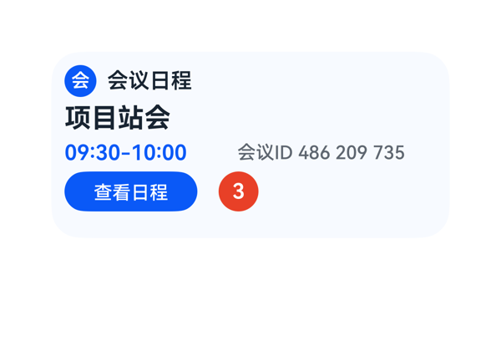 | 8.7 | 8.5 | 8.5 | 9 | 3 | · 底部红色'3'徽章仅显示数字，缺乏'场'/'待办'等说明文字，语义不够明确 · 按钮文案'查看日程'与 userQuery 中'入会按钮'的语义存在轻微偏差（受 dataModel.joinLabel 约束） · 卡片底部约 10vp 留白略多，整体可略微上移或加大内容尺寸以更饱满 | 从截图实测，顶部 logo+标题行、中部会议名称、时间 ID 行、底部按钮+徽章行四段层次分明，全部元素均在卡片 300x140 边界内，未观察到文字裁切/截断/溢出。vertical 占用核算：24+24+20+30+12(gaps)+20(padding)=130 ≤ 140，有约 10vp 底部留白；horizontal 占用：time_id_row 120+150+10=280 等于容器宽度 280，刚好填满；bottom_row 用 space-between 把按钮和徽章分别锚定到左右两侧，徽章'3'居于右下角，无元素堆叠遮挡。文字 maxLines:1 + textOverflow:none 配合合理，没有触发截断。 | 截图中可见顶部蓝色圆形 logo 徽章'会' + '会议日程'标题、中部大号加粗'项目站会'会议名称、'09:30-10:00'时间与'会议ID 486 209 735'、底部蓝色'查看日程'按钮 + 右下角红色圆形'3'待办徽章，userQuery 要求的 6 项关键信息全部呈现，事件 onClick 也正确绑定到 clickToIntent/ViewCalendarEvent。轻微扣分：userQuery 写的是'入会按钮'，但 dataModel.joinLabel 为'查看日程'，按钮文案与用户语义略有偏差（属数据契约差异，非 DSL 错误）；pendingCount='3' 仅显示数字未带'场会'等说明文字，提示性稍弱。 | 截图整体观感清爽专业：浅蓝底 #F7FAFF 与深蓝主色 #0A59F7 形成和谐配色，红色徽章 #E84026 作为点缀与主色形成有效对比；信息层级清晰，'项目站会'作为最大字重 (20pt) 突出主指标，'09:30-10:00' 用品牌蓝着色，'会议ID'用灰色降级；圆角徽章和胶囊按钮造型统一，留白合理。仅扣 0.5 分：底部红色徽章仅一个数字'3'略感单薄，可考虑带轻微'场'字或更醒目标记。
Case-05-003-v1 | 帮我做一个会议提醒桌面卡片，整体是偏咖啡色的渐变暖色调。顶部显示“下一个日程”，会议名称是“Agent需求评审会”。中间用大号字体突出会议时间“14:00-15:30”，并提醒“还有15分钟后开启”。底部放一个“专注模式”的按钮，带月亮图标，点一下可以快速开启勿扰模式。整体简洁高级一点，有一点半透明和柔和光影的感觉 |  | 0.7 | 1 | 0.5 | 0.5 | 8 | · 卡片外壳（root Surface）未在截图中呈现，圆角与咖啡色渐变背景均不可见 · 顶部 Row（含'下一个日程'标签与'Agent需求评审会'会议名）整体缺失 · 中间大号时间'14:00-15:30'未渲染，是受保护的主指标信息 · 倒计时胶囊'还有15分钟后开启'未渲染 · 底部'专注模式'按钮缺少按钮容器（无背景色、无圆角、无热区），仅剩文字孤悬 · 月亮图标未提供图形素材（assetCandidates 为空），DSL 也未用合规方式做图形替代，仅以文字'MOON'占位 · 全卡片呈'白底+一行小字'，与用户要求的暖色咖啡渐变+半透明+柔和光影相差甚远 · DSL 大量使用 8 位带 alpha 十六进制色（如 #26FFFFFF、#E5FFFFFF），在当前渲染管线可能未生效，建议改用 6 位色 + opacity 或近似实色 | 截图中整个 300×140 卡片外壳未渲染出来（无圆角、无渐变、无边界），导致内部所有子组件位置错乱。底部行中的按钮文本'MOON 专注模式'漂到画面中上部而非预期锚定的底部右侧；顶部会议信息块、时间主指标、倒计时胶囊全部缺失或不可见；右侧大量空白，底部到卡片下边距无从判断（因为卡片本身未渲染）。属于布局严重崩溃。 | 截图中几乎所有用户明确要求呈现的内容都未出现：'下一个日程'标签不可见、'Agent需求评审会'会议名称不可见、'14:00-15:30'大号时间不可见、'还有15分钟后开启'倒计时提示不可见、咖啡色渐变背景不可见、半透明柔和光影效果不可见。仅有按钮文本'MOON 专注模式'（无按钮容器、无月亮图标图形）勉强可见，事件绑定虽然按 TaskSpec 配置但因按钮本身没有背景与可识别形态，CTA 几乎无法识别和点击。仅给极低分以承认按钮文字出现这一唯一事实。 | 截图整体几乎全白，看不到卡片底色、圆角、渐变、玻璃拟态或柔光层等任何设计语言。仅有一行棕色小字漂浮在画面中部，缺少层级、配色、留白和氛围感，与用户要求的'简洁高级、半透明、柔和光影'完全相悖。
Case-05-004-v1 | 我经常开会开到一半忘了下一场在哪层楼哪个房间，还得翻日历找半天。帮我做个议程卡片挂桌面，就把今天接下来要开的会按时间轴排好，当前正在开的那个高亮，下一场开始前十分钟震一下提醒我，顺便显示楼层和会议室号。 | 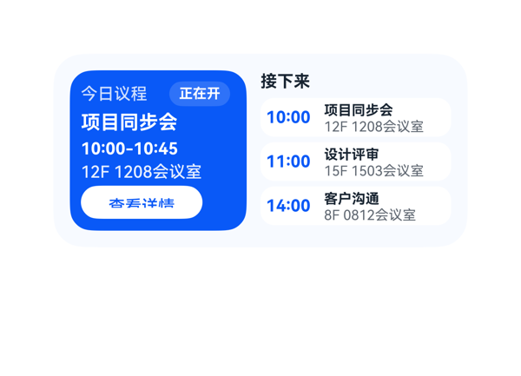 | 7.8 | 6.5 | 8 | 9 | 3 | · 右侧'接下来'时间轴第一项'10:00 项目同步会 12F 1208会议室'与左侧'正在开'面板内容完全重复，语义上'接下来'应只展示尚未开始的会议（items[1]和items[2]） · 用户要求'下一场开始前十分钟震一下提醒我'，但卡片在下一场（11:00 设计评审）上未呈现任何'10分钟前提醒'的可视化提示，缺少对提醒功能的视觉反馈 · dataModel 中每个 item 的 description 字段（'当前进行中 · 10分钟前提醒'、'10分钟前提醒待触发'）完全未被使用，浪费了数据资源 | 截图中未观察到任何堆叠/裁切/溢出：左面板五层内容（header_row/title/time/location/button）整齐垂直堆叠，'查看详情'按钮底边距卡片底边约12vp在合理范围；右面板三张事件卡（宽138高28）等距排列，'接下来'标题与首张卡之间间距合适，'10:00'/'11:00'/'14:00'蓝色时间数字与右侧标题基线对齐良好，'12F 1208会议室'/'15F 1503会议室'/'8F 0812会议室'楼层文本未出现截断，左右两面板在卡片内左右边界对称分布。唯一可关注的是按钮热区88×24略偏小（接近24vp底线），但仍在可接受范围。 | 截图中卡片整体结构符合用户诉求：左侧蓝色面板高亮当前会议'项目同步会 10:00-10:45 12F 1208会议室'，右侧'接下来'区域按时序列出剩余会议，楼层和会议室号均有显示，时间轴三项均绑定了正确的clickToIntent事件。但存在两个明显问题：1) 右侧时间轴第一项'10:00 项目同步会 12F 1208会议室'与左侧'正在开'面板内容完全重复，'接下来'应只展示尚未开始的会议（items[1]和items[2]），当前实现把当前会议也列入了'接下来'，语义错误；2) 用户明确要求'下一场开始前十分钟震一下提醒我'，卡片在下一场（11:00 设计评审）上未呈现任何'10分钟前提醒'的可视化提示，缺少对提醒功能的视觉反馈。 | 截图观感良好：左侧深蓝面板与白色文字对比清晰，'正在开'半透明胶囊徽章精致不抢眼，'查看详情'白色按钮在蓝底上形成醒目的CTA对比；右侧浅色时间轴卡片使用蓝色时间数字作为强调色，与左侧主色呼应，整体配色克制专业。字号层级（14/13/12/11/10/9）合理，字重使用克制（仅'项目同步会'标题、时间数字用700，其余500/400），留白节奏舒适无明显空洞或过密，三张事件卡圆角一致对齐统一。
Case-05-005-v1 | 我老婆在门诊上班，每天病人排满了根本记不住哪个时间段是谁。帮我搞个议程卡片，把她今天所有预约按时间排好，当前正在看的那位标出来，下一位快到点之前弹提醒，顺便显示病历摘要不用来回翻系统。 | 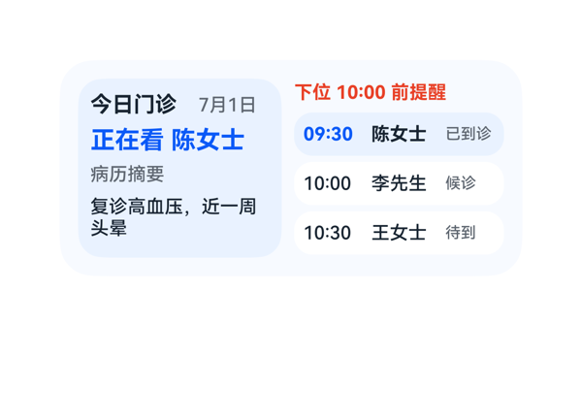 | 8.9 | 9 | 8.5 | 9 | 4 | · 右侧议程行状态文字（已到诊/候诊/待到）字号 10pt 偏小，与正文 12pt 跨度偏大，对比度一般 · '下位 10:00 前提醒'仅靠红色文字作为强调，缺少背景底色或图标强化，视觉权重可以更高 · 左侧病历摘要换行后第二行仅'头晕'两字，行尾留白偏长，可考虑调整 maxLines 或宽度 · 当前患者行（09:30）虽高亮但与其他两行样式差异（仅背景色 + 时间颜色）单一，缺少更强视觉区分 | 截图实际观察：1) 卡片整体在 300x140 边界内，无任何元素溢出；2) 文字无截断、无 ellipsis 隐藏，标题'今日门诊'、'正在看 陈女士'、'下位 10:00 前提醒'及三个议程行均完整显示；3) 左侧面板（current_panel）四行内容纵向布局合理，未与右侧议程产生堆叠；4) 右侧三个议程行等高 28vp，间距均匀，蓝色高亮行（09:30）与左面板'正在看'形成视觉呼应；5) 没有出现 Stack 遮挡或元素重叠现象。唯一可优化点：左侧 summary_text 出现两行换行（'复诊高血压，近一周'/ '头晕'），第二行仅一个字略显不够舒展，但并未越界。 | 截图中可见所有用户诉求均已落实：1) 今日三个预约按时段依次展示（09:30 陈女士、10:00 李先生、10:30 王女士）；2) 当前正在看的患者（09:30 陈女士）通过左侧'正在看 陈女士'蓝色主标题+右侧议程行的蓝色背景双重高亮标注，标识清晰；3) 顶部红色'下位 10:00 前提醒'实现下一位快到点的提醒提示；4) 病历摘要'复诊高血压，近一周头晕'完整显示在左侧；5) 卡片尺寸 2x4（300x140）符合规范。微扣 0.5 分因为用户原话'弹提醒'属于交互/通知诉求，卡片仅以静态文字展示，缺少视觉脉冲或徽标感（但 eventCandidates 为空属于协议限制，可接受）。 | 截图整体观感清爽专业：浅蓝底色（#F7FAFF）与淡蓝面板（#EAF2FF）形成柔和层级；红色提醒（#E84026）与蓝色当前（#0A59F7）作为强调色，色相互补；标题 14pt bold、当前患者 16pt bold、正文 12pt 形成清晰的字号阶梯；左右双栏对齐统一，留白舒适。微扣 1.5 分：状态文字（已到诊/候诊/待到）字号仅 10pt 偏小，且使用灰色在白底上对比度一般；'下位 10:00 前提醒'虽有红色但缺少背景衬底或图标辅助，视觉强调稍弱。
Case-05-006-v1 | 帮我做个议程卡片，显示今天所有会议，当前会议高亮，下个会提前十分钟提醒。 | 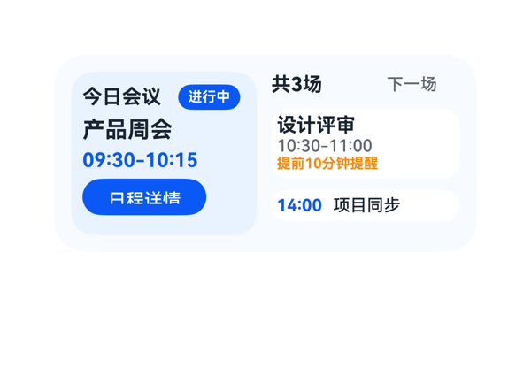 | 7.9 | 9 | 7.5 | 7 | 4 | · 截图中左下角'日程详情'按钮内文字底边被按钮边框裁切，'日'、'程'、'情'等汉字底部笔画紧贴/超出按钮下沿 · 右侧 summary_row 中'共3场'与'下一场'之间 itemMargin:34 设置过大，水平间距视觉上略显松散 · 当前会议高亮仅靠浅蓝面板和'进行中'徽标区分，缺少更明显的视觉强调（如左侧色条/进度指示） · 左侧 current_panel 高度 116 但内含 4 个子项（header_row 20 + current_title 18 + current_time 18 + detail_button 26）+ itemMargin*3=12 + padding 16，总和达 110 后剩余空间很小，按钮紧贴底部 | 从截图实际观察：① 左下'日程详情'按钮内文字底边被按钮边框裁切（按钮 height:26、fontSize:13，中文 13px 字高在 26px 容器内上下空间不足，导致基线偏下、底部笔画被压）；② 整体左右两栏宽度 132+10+134=276 正好填满 12 边距后的 276 内容区，未溢出卡片边界；③ '今日会议'标题与'进行中'徽标同行排列未重叠；④ 右侧 summary_row 中'共3场'与'下一场'通过 itemMargin:34 撑开，间距过大但未重叠；⑤ 三场会议的信息层级（当前大字号+蓝高亮、下一场白卡+橙提醒提示、稍后的小时间胶囊）布局节奏清晰。主要问题就是按钮文字底边裁切，需扣分。 | 截图中可见3场会议均已显示：左侧高亮当前'产品周会 09:30-10:15'配'进行中'蓝色徽标，右侧'设计评审 10:30-11:00'配橙色'提前10分钟提醒'，底部还有'14:00 项目同步'。事件 onClick.clickToIntent 完整落到了'日程详情'按钮上，args 中 entityId 通过 path 绑定到 /data/calendar/items/0/entityId。尺寸 300x140、catalogId/version/updateDataModel.path 全部满足协议。轻微扣分是因为当前会议高亮仅靠浅蓝面板区分，未使用更强视觉强调（如左侧色条/边框/时间胶囊），且'下一场'标签和'共3场'在右侧并排，但'今日会议'和'进行中'已经承担了'当前会议高亮'的语义，指令全部满足。 | 整体配色和谐：浅蓝底 #F7FAFF + 浅蓝面板 #EAF2FF + 主蓝 #0A59F7 + 橙色提醒点缀，层次清晰，文字在背景上对比度足够，可读性好。右侧白底小卡片与左侧浅蓝面板形成节奏。扣分点：截图中左下角'日程详情'按钮内的文字底部明显被切——'日'、'程'、'情'等汉字的底部笔画紧贴甚至被按钮下沿裁切，视觉上显得按钮文字溢出，影响精致感。
Case-05-007-v1 | 我一天跨三个楼开会，经常跑错楼层或者到了发现会议室被占了。帮我做个议程卡片，把今天所有会议按时间轴排好，当前正在开的那个高亮出来并显示楼层房间号和会议室WiFi密码，下一场开始前十分钟弹提醒顺便显示步行导航路线告诉你怎么从当前会议室走到下一个最快，要是会议室临时被换掉自动同步更新免得白跑一趟。 | 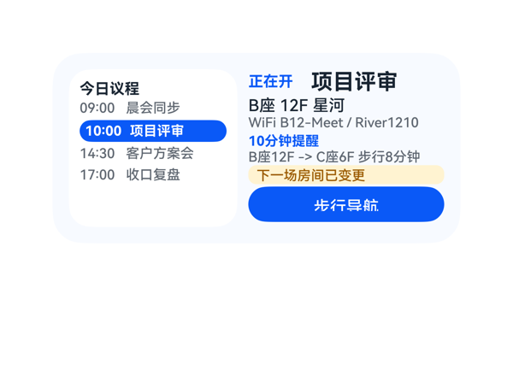 | 8.8 | 9 | 8.5 | 8.7 | 3 | · change_badge 背景色使用了 8 位十六进制 #FFFFF3D1（ARGB 形式），应改为标准 6 位 #FFF3D1 以避免不同渲染器解析歧义 · 详情列底部'步行导航'按钮距卡片底边约 12vp，处于建议区间下限，可略微再放大以提升点击体验 · 时间轴 4 个会议项之间 itemMargin=2 偏紧，可微调至 4vp 提升可读性 | 截图布局无明显溢出与堆叠：根容器 300x140，左右两列宽 124+8+144=276 与 padding 12 完全吻合；时间轴列内 4 个会议项 + 标题均落在 116 高度内；详情列 7 个子元素（标题行 18 + 地点 12 + WiFi 12 + 标签 10 + 路线 10 + 徽章 14 + 按钮 26 = 102，外加 6 个 2vp 间隔 = 114）正好填满 116 高度且未截断。文字均完整显示无截断，'步行导航'按钮热区 26vp 满足 ≥24vp 的最低要求。底部按钮距卡片底边约 12vp，落在建议区间。无元素溢出或遮挡。唯一微瑕是变更徽章背景色 #FFFFF3D1 写了 8 位 ARGB，不同渲染器可能解析不一致，截图里仍正常显示为浅黄。 | 截图显示卡片完整覆盖了用户诉求：左侧时间轴列出 4 场会议（09:00/10:00/14:30/17:00），其中 10:00 项目评审用蓝色高亮显示；右侧呈现'正在开 项目评审'、楼层房间号 B座 12F 星河、WiFi B12-Meet / River1210、10分钟提醒、步行路线 B座12F -> C座6F 步行8分钟、'下一场房间已变更'的黄色徽章，以及'步行导航'按钮，onClick 使用了 eventCandidates 中原样的 clickToIntent/StartNavigate。'自动同步'属于系统级行为无法在卡片中体现，但已通过变更徽章传达信息，整体指令落实度很高。 | 截图配色协调：背景为浅蓝灰 (#F7FAFF)，左侧时间轴使用纯白卡片与蓝色高亮区分，右侧'正在开'和'10分钟提醒'使用品牌蓝做强调，变更徽章使用暖黄色 (#FFF3D1) 提示告警，对比度足够。字号层级清晰（16/12/11/10 四档），粗细使用克制（仅当前会议、当前标题、当前标签为 700，其他为 500），左下圆形蓝色导航按钮与左列高亮色相呼应，整体观感干净专业。
Case-05-008-v1 | 请重新生成刚刚这个会议提醒卡片，主要是帮优化几点：每条会议显示标题、时间、楼层房间号、WiFi密码四个字段，当前会议整行蓝色背景高亮加上左侧红色竖条标识，下一场开始前十分钟推提醒附带步行导航路线和预计步行时间，会议室变更自动同步更新并有变更标记提示，如果两场之间步行时间超过十分钟提前更早提醒让你有足够时间走过去。 | 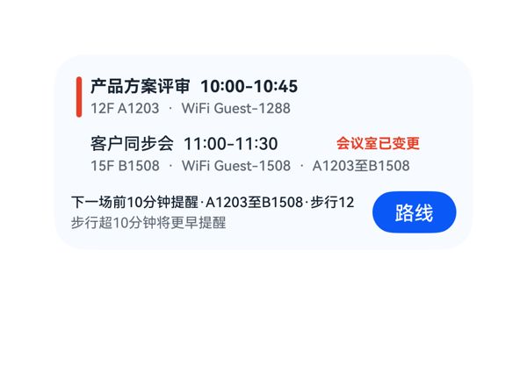 | 6.3 | 7 | 6.5 | 5.5 | 3 | · 底部 reminder_main 将 policyText + routeText + walkTimeText 拼到一行，在 208px 宽度下溢出，截图中'步行12分钟'被截成'步行12'，'分钟'单位丢失 · 受保护的'预计步行时间'字段（用户明确要求）被单行截断，未采用换行/缩字/换尺寸的方式避免信息丢失 · bottom_row 高度 30 与底部两行提醒文本密度不匹配，缺少让 policyText 与 walkTimeText 分行展示的空间 | 截图中可观察到的关键布局问题：底部'下一场前10分钟提醒·A1203至B1508·步行12分钟'在 reminder_col 的 208px 宽度内单行溢出，'路线'按钮前的边界把'分钟'二字裁掉，实际显示为'步行12'，这是受保护字段被截断的明确溢出问题；其上两行会议卡的标题、时间、楼层房间、WiFi、变更标签、红色竖条、蓝色高亮在 2x4 卡片内排布整齐，无重叠/裁切/越界；底部按钮热区约 36×60vp，落在推荐区间内。 | 用户要求每条会议显示标题、时间、楼层房间号、WiFi密码四个字段已在截图中全部呈现；当前会议有蓝色背景高亮加左侧红色竖条标识，下一场有红色'会议室已变更'变更标记；'路线'按钮绑定了 clickToIntent 事件，参数与 eventCandidates 一致；底部呈现了'下一场前10分钟提醒'和'步行超10分钟将更早提醒'两类语义。但底部 reminder_main 把'下一场前10分钟提醒·A1203至B1508·步行12分钟'拼到单行 208px 内出现截断（截图中可见'步行12'，丢失'分钟'单位），这是用户明确要求的'预计步行时间'受保护信息，未能在不省略的情况下完整呈现，是显著的指令落实瑕疵。 | 截图中整体配色克制：淡蓝卡片底、白色会议行、蓝色高亮、红色竖条/标签呼应，层级清晰；'路线'蓝色胶囊按钮作为视觉锚点突出；标题加粗 12pt 与正文 10pt 灰形成对比。受底部文字被裁切成'步行12'影响，专业感和完成度被拉低，'分钟'单位的缺失让该行语义不完整，是主要扣分点。
Case-05-009-v1 | 生成一个议程卡片组件呗，今天开会按时间排好当前那个高亮，上次连会议室房号都没显示。 | 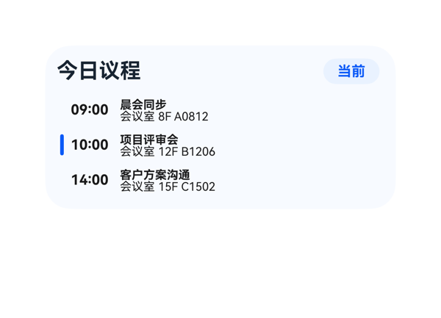 | 8.4 | 8 | 8 | 9 | 3 | · onClick.args.entityId.path 改写为绝对路径 '/data/calendar/items/0/entityId' 等，与 TaskSpec.eventCandidates 提供的相对路径 'entityId' 不一致，违反'原样'约束 · event_info Column 的 itemMargin=0 导致标题与房号两行紧贴，缺少 2-4vp 垂直呼吸感 · event_title 高度仅 10 配 fontSize 10，无额外 lineHeight 缓冲，极端字体回退时易贴边 | 截图无任何堆叠/截断/溢出问题：标题'今日议程'完整显示，'当前'徽章完整显示且未被裁切；三行议程的左侧蓝色竖条、时间、标题、房号全部清晰可见；卡片底边距约 10vp，顶部 padding 适中。整体布局公式核算也吻合（root 10+24+8+86+10=138 ≤ 140）。左竖条通过 Divider 实现对当前项的指示，未遮挡任何受保护文本或点击热区。事件行高度 26vp 满足 ≥24vp 热区要求。 | 用户要求生成议程卡片、按时间排序、当前项高亮、显示会议室房号——截图均已落实：09:00/10:00/14:00 三场会议按时序排列，10:00'项目评审会'通过淡蓝背景 + 左侧蓝色竖条双重高亮，每条均显示'会议室 + 房号'。尺寸 2x4(300x140)、root borderRadius 22/clip、catalogId、version、updateDataModel.path='/' 等硬约束均满足。轻微扣分：onClick.args.entityId.path 在 DSL 中被改写为绝对路径 '/data/calendar/items/0/entityId' 等，偏离了 TaskSpec.eventCandidates 提供的相对路径 'entityId'，且该 eventCandidate 仅有 1 个但被复制到 3 行，违反了'原样来自 eventCandidates'的约束。 | 截图整体观感良好：淡蓝底色 (#F7FAFF) 与蓝色高亮 (#0A59F7/#EAF2FF) 配色和谐，深色文字 (#182431) 在浅底上对比清晰可读。字号层级合理（标题 18 / 时间 12 / 内容 10），'今日议程'与'当前'徽章形成清晰的标题区。轻微扣分：每条议程的'标题'与'会议室房号'两行文字几乎贴在一起（itemMargin=0、行高均 10），视觉上略显紧凑，缺少 2-4vp 的呼吸感。
Case-06-001-v1 | 手机越来越卡了，帮我做个卡片看看内存用了多少，还剩多少空间，电量也标一下，可以实时看到手机状态释放内存加速。 | 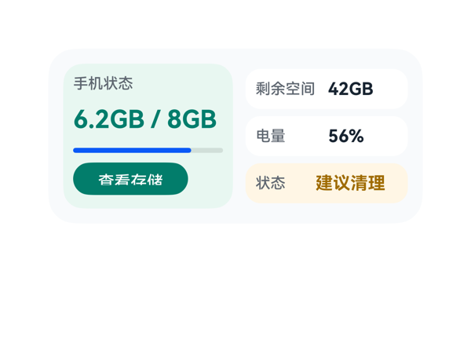 | 8 | 7.5 | 8 | 8.5 | 4 | · 用户要求 释放内存加速，但 CTA 为 查看存储（跳转 storage_settings），未直接体现 一键加速 动作 · 数据模型中的 memoryLabel 字段 内存已用 未在截图中呈现 · Progress 进度条渲染为亮蓝色，与 DSL 指定的 #007D6C 墨绿色不一致，与左面板绿色调割裂 · 左面板 标题 与 内存主值 之间垂直留白偏大，节奏略松散 | 截图中所有受保护文本（手机状态、6.2GB / 8GB、剩余空间 42GB、电量 56%、状态 建议清理、查看存储）均完整可见，未出现裁切或截断；左右两面板均未越界出卡片圆角，底边距卡片下沿约 10vp，合规。右侧三行高度统一为 32vp，垂直居中分布，节奏整齐。仅个别小瑕疵：左面板 标题 与 内存主值 之间留白偏大（itemMargin=6 + 高度差导致），视觉上略有断层；进度条与按钮之间也偏松。整体无堆叠、无遮挡、布局成立。 | 截图中可见内存已用 6.2GB/8GB、剩余空间 42GB、电量 56%、状态 建议清理四类信息均完整呈现，标题 手机状态 与 CTA 查看存储 按钮均在位且事件按 TaskSpec.eventCandidates 正确绑定（clickToDeeplink → storage_settings）。但用户明确提出 释放内存加速 的诉求，截图中的 CTA 仅为 查看存储（跳转存储设置），并未直接体现 一键加速/释放内存 的动作意图；此外数据模型中的 memoryLabel 字段（内存已用）在截图中未显示，仅靠 6.2GB/8GB 数值隐含语义。progressColor 在 DSL 中写为绿色 #007D6C，但截图中进度条呈鲜艳蓝色，与规格不一致。 | 截图整体配色克制专业：左面板淡绿底色与深绿 CTA 形成记忆区视觉重心，右侧三行白/淡黄圆角卡层级清晰。字号阶梯（标题 12 → 内存主值 20 → 副值 14 → 标签 12）分明，主值字重 700 突出。问题：进度条渲染为亮蓝色而非 DSL 指定的墨绿/青色，与左面板绿色调不统一，略显跳脱；左面板内 标题/数值/进度条/按钮 四项全部左对齐，留白节奏尚可但进度条与按钮之间略松散。
Case-06-002-v1 | 内存快满了老是弹提醒，帮我做个卡片看看占用比例，加个'一键清理'的按钮，把空间腾一腾，把手机和耳机的电量也显示在上面，耳机仓老是忘记还有多少电。 | 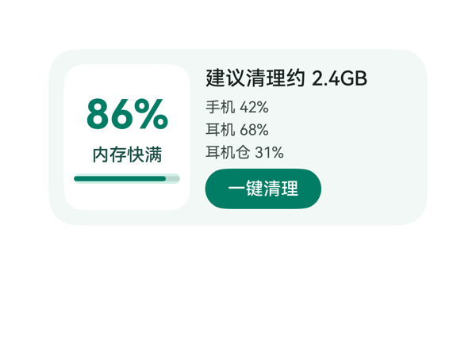 | 9.1 | 9.5 | 8.5 | 9 | 0 |  | 截图中无任何堆叠、截断或溢出：左侧白卡内的'86%'/'内存快满'和进度条完整居中显示；右侧'建议清理约 2.4GB'未超界（164 宽容纳 9 个字符绰绰有余），三行电池文字逐行对齐良好；底部'一键清理'按钮完整呈现，文字未被裁切；按钮底边距卡片底边约 12vp（300x140 规格 10-14vp 区间合规）。唯一可改进：detail_col 内部无水平 padding，文字紧贴白卡右缘约 12vp，视觉上与左白卡右侧 12vp padding 不完全对称。 | 用户五项核心诉求全部落实：截图中左侧大白卡上醒目的'86%'即为内存占用比例；'内存快满'状态文字明确；'建议清理约 2.4GB'给出清理量；右侧依次列出'手机 42%'/'耳机 68%'/'耳机仓 31%'三组电量，耳机仓电量独立显示满足'老是忘记还有多少电'的诉求；底部'一键清理'按钮 onClick 调用的 clickToIntent 参数（OpenSetting / storage_settings）原样来自 eventCandidates。尺寸 2x4（300x140）、catalogId、version、updateDataModel.path/value 全部合规。微小瑕疵：backgroundColor 写了 8 位十六进制 '#FFFFFFFF'，应简化为 '#FFFFFF'。 | 截图观感整体克制专业：薄荷绿底色与深绿主色形成同色系和谐配比；白色子面板与底色对比度适中，使'86%'成为视觉焦点；字重层级清晰，32px/700 的 86% 是唯一最强字重；按钮深绿底白字对比度优秀，可读性高。微扣分点：右侧文案在 116 高度的内容区里略密集，留白偏紧；'建议清理约 2.4GB'与左白卡之间缺乏呼吸感。
Case-06-003-v1 | 创建一个内存清理卡片，要求展示整机储存空间的总容量、已用空间和占用占比。 | 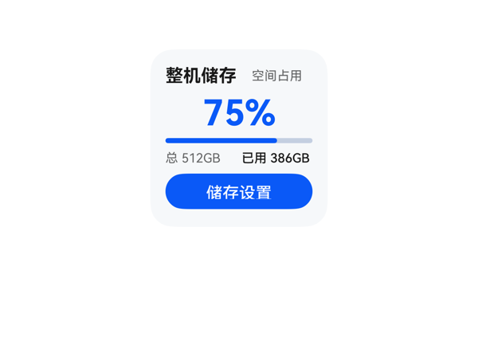 | 9.2 | 9.5 | 9 | 9 | 3 | · 纵向排布略紧：Column 子项累计 ~138vp，仅余 2vp 安全余量，对不同字号渲染差异敏感 · 标题与百分比均使用 fontWeight 700，最强字重未做到完全唯一（视觉上仍以 28pt 百分比为最强，副作用不大） · 进度条与上方百分比之间间距仅为 itemMargin(4)，视觉上略拥挤 | 截图显示无任何元素堆叠、重叠或被裁切：标题'整机储存'与'空间占用'在同一行内左对齐与右对齐清晰；'75%'居中显示完整；进度条下方紧接'总 512GB / 已用 386GB'两段文字无截断；'储存设置'按钮完整可见。按列布局核算总占用约 138vp（父高 140vp），余 2vp 留底，底部动作区底边到卡片底边约 12vp（合规）。唯一可挑剔的是内容纵向排布略紧，但截图观感仍干净。 | 截图中清晰呈现了用户要求的所有核心信息：标题'整机储存'、副标题'空间占用'、超大主指标'75%'、底部详情'总 512GB / 已用 386GB'、进度条按 75% 填充以及'储存设置'CTA 按钮。onClick 事件 call 与 args 原样来自 eventCandidates，updateDataModel.path 为 '/'，value 与 TaskSpec.dataModel.value 完全一致。尺寸 2x2、catalogId、version 等硬约束均满足，协议合规。仅极微瑕疵是用户提到'内存清理'语义，但卡片实际是'整机储存空间'展示（TaskSpec 即如此），渲染与契约一致，不扣分。 | 截图整体观感克制专业：浅灰底 (#FFF6F8FA) 配单一蓝色主色 (#FF0A59F7)，主指标 75% 在视觉上最强、标题次之、辅助灰字层级清晰，标题与按钮均使用接近唯一的强字重。进度条、按钮圆角统一，留白密度合理，对齐工整，无明显土气或不协调处。
Case-06-004-v1 | 界面上方是环形进度条，右侧是清理按钮。 | 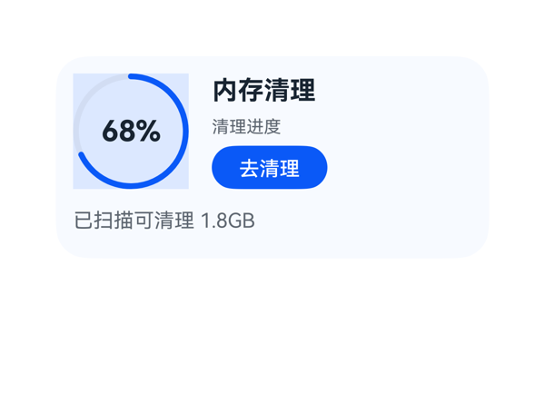 | 8.3 | 9 | 7.5 | 8 | 2 | · 环形进度条外侧出现明显方形/矩形浅蓝色底板（Stack 容器或 Progress 背景色渲染痕迹），与'环形'语义不符，破坏视觉纯粹性 · 按钮热区 80x30 略偏小，理想更接近 40vp 高以提升可点击体验 | 从截图看：卡片四边留白对称；左上环形进度条(80x80)与右侧 Column(80高)水平基线对齐良好；右侧 Column 内三行(标题24 + 副标18 + 按钮30 + 8 margin=80)正好填满，无溢出；底部 detail_text 紧贴但未被裁切，所有受保护文本（标题、按钮、主数值）完整可读；按钮热区 80x30 偏小但仍 ≥24vp。无元素堆叠遮挡问题。唯一小瑕疵是 Stack 区域出现的方形浅色底板，可视为轻微视觉违和。 | 用户要求'界面上方是环形进度条，右侧是清理按钮'。截图中可见左侧有环形进度条(68% 蓝色弧)，右侧有蓝色'去清理'按钮，标题'内存清理'、副标'清理进度'、底部'已扫描可清理 1.8GB'均按数据模型正确呈现。按钮 onClick 使用了 clickToDeeplink 且 args 原样来自 eventCandidates，尺寸为 2x4，root shell/catalogId/version/updateDataModel 均符合协议。轻微扣分点：环形进度条出现明显的方形/矩形浅色底板，与'环形'语义略冲突。 | 整体配色（#0A59F7 蓝 + #F7FAFF 浅蓝白底 + #182431 深灰文字）和谐统一，主次字重区分清晰（18px 粗标题 / 14px 中等按钮 / 12px 浅灰副文 / 20px 进度数值），留白与对齐良好。但环形进度条外围出现一个方形浅蓝底板（应为 Stack/progress_ring 的背景渲染痕迹），破坏环形视觉的纯粹感，使该区域显得有些'贴片'感，扣 0.5-1 分。
Case-06-005-v1 | 底部要能看到手机剩余电量百分比，以及当前连接的蓝牙设备和耳机盒的电量百分比。 | 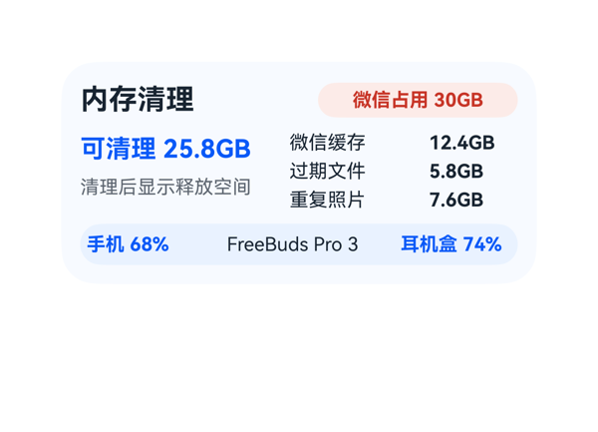 | 8.9 | 9 | 8.5 | 9 | 3 | · 底部信息条中蓝牙设备名 'FreeBuds Pro 3' 字重较轻（fontWeight:400），与两侧加粗蓝色指标在视觉权重上不统一，节奏略不齐 · userQuery 中暗示需要'蓝牙设备的电量百分比'，但 dataModel 未提供蓝牙耳机本体电量字段（仅 bluetoothDeviceText 名称），导致语义上蓝牙设备本体电量信息缺失（受限于数据契约） · title_text 分配宽度 142px 而实际'内存清理'四字仅占约 72px，宽度有较大浪费，挤压了右侧 status_badge 空间（虽最终能放下但偏紧） | 截图未观察到任何堆叠、截断或溢出：标题'内存清理'完整、状态徽章'微信占用 30GB'完整且不裁切；左栏主指标与说明文本、右栏三项 items 名称与大小均完整可读；底部信息条三项按 62+8+120+8+70=268 精确铺满 276 宽可用区，左右内边距各 4，未越界；底部胶囊底边距卡片底边约 12vp，符合 2x4 规格的 10-14vp 区间。卡内纵向合计 24+8+50+8+26=116 等于内容区高度 116，无空间挤压也无空白。整体留白节奏合理，对齐统一。 | 用户明确要求底部显示手机电量百分比、蓝牙设备名和耳机盒电量百分比，截图中底部信息条自左至右依次呈现'手机 68%'、'FreeBuds Pro 3'、'耳机盒 74%'三项关键信息，全部准确呈现且与 dataModel 字段一一对应。size=2x4、catalogId/version/updateDataModel 路径与值均符合协议硬约束；无 eventCandidates，DSL 中也未编造事件；无 assetCandidates，未引入任何外部资源。扣 1 分是因为 query 中'蓝牙设备的电量百分比'在 dataModel 中未提供（仅 bluetoothDeviceText 一个名称字段），DSL 正确按数据呈现了设备名而未编造百分比，但语义上蓝牙设备本体电量确实缺失，属于数据契约层的轻微不完整。 | 截图整体观感干净专业：浅蓝卡片底色 #F7FAFF 与深色文字对比适中，红色状态徽章 #C73426/#FCEBE8 提供清晰的视觉提示，主指标'可清理 25.8GB'使用品牌蓝 #0A59F7 突出层。字号阶梯（18/16/12/14）层级合理，最强字重统一在标题与主指标上。底部信息条用 #EAF2FF 浅蓝胶囊包裹，与卡片主色协调。轻微扣分点：底部中间'FreeBuds Pro 3'使用 12 号非加粗深灰字，在两侧 12 号加粗蓝色指标之间显得视觉权重偏弱，三者层级节奏略不统一。
Case-06-006-v1 | 手机老是提示存储空间不足，拍照都拍不了。能不能帮我做个一键清理的卡片，点一下就自动把缓存垃圾、重复照片、卸载残留那些全清掉，清完告诉我释放了多少空间。 | 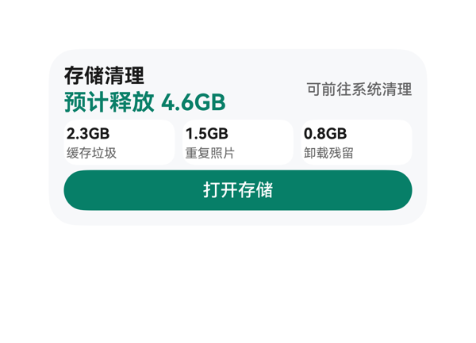 | 8.9 | 9 | 8.5 | 9 | 2 | · 状态文字'可前往系统清理'与底部'打开存储'按钮功能语义重复，可考虑弱化或精简 · 分类卡片与主指标'预计释放 4.6GB'之间的纵向间距略紧，呼吸感可优化 | 截图所有元素均落在卡片边界内，未观察到任何文字截断、堆叠重叠或组件溢出。垂直占用核算：12+40(top_row)+4+36(category_row)+4+32(button)+12=140，与 root 高度精确对齐。水平方向：top_row 156+8+112=276 适配；category_row 88*3+6*2=276 适配。底部按钮底边距卡片底边 12vp（合规 10-14vp 区间）。按钮高度 32vp 满足 ≥24vp 热区要求。受保护文本（标题、主指标、CTA）均无 ellipsis/clip，状态文字'可前往系统清理'完整右对齐显示。 | 截图中清晰呈现了用户要求的所有关键信息：标题'存储清理'、状态'可前往系统清理'、主指标'预计释放 4.6GB'、三个分类卡片（缓存垃圾 2.3GB、重复照片 1.5GB、卸载残留 0.8GB）、底部 CTA 按钮'打开存储'。onClick 事件使用了 TaskSpec 给定的 clickToDeeplink，参数 bundleName/abilityName/uri 全部原样来自 eventCandidates。尺寸 2x4（300x140）、catalogId、version、updateDataModel 路径与值均合规。轻微扣分点：状态文字'可前往系统清理'信息与 CTA 按钮功能略重复，但属于合理的信息冗余，不算违反指令。 | 截图整体观感干净专业：浅灰底（#FFF7F8FA）+ 白色分类卡 + 绿色强调色形成清晰的层次；'预计释放 4.6GB'用 18px 700 字重绿色作为最强视觉锚点，标题 16px 700 黑色次之，状态文字 12px 500 半透明灰最弱，字号阶梯与字重主次分明；三个分类卡片采用白底圆角，视觉分组自然；绿色 CTA 按钮与主指标颜色呼应，色系统一。轻微不足：留白偏紧，分类卡与主指标之间的呼吸感可再大一点。
Case-06-007-v1 | 我妈手机用了三年没清过垃圾，微信占了三十个G都打不开了。帮我做个清理卡片，点一下自动扫微信缓存、过期文件、重复照片，清完告诉她清了多少空间，顺便把超过一年没打开的APP列出来问她要删哪些。 | 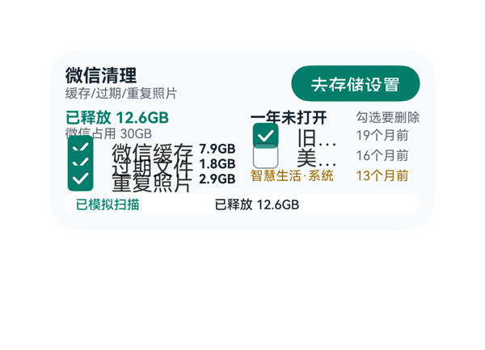 | 2.6 | 3.5 | 3 | 1.5 | 6 | · 左列三行 item_row 高度仅 10vp，Checkbox 实际渲染高度 18-20vp，三项勾选框垂直重叠堆在一起 · 左列三个 item 标签（微信缓存/过期文件/重复照片）与对应 size 文字被压在重叠勾选框下无法阅读 · 右列 app_check 宽度 78vp 不足以容纳 Checkbox+'旧版网盘/美颜相机'全名，导致 '旧...' '美...' 截断 · 已释放 12.6GB 主指标与第一个 checkbox 视觉重叠，主指标被压在交互控件下 · clean_col 高度 60 但需要容纳 5 个子项 + 边距，空间分配不足 · mid_row 高度 60 远小于实际内容所需高度（至少 80-86vp），是导致堆叠的根因 | 截图中存在多处明确视觉问题：①左列 clean_col 三行 item_row 高度均设为 10，但 Checkbox 视觉尺寸约 18-20，导致三个勾选框在垂直方向互相叠加重叠，'微信缓存 7.9GB'/'过期文件 1.8GB'/'重复照片 2.9GB'三行文字互相覆盖无法对齐阅读；②'已释放 12.6GB'绿字起始 y 与第一个 checkbox 上沿重叠，主指标被压在交互控件之下；③右列 app_row 中 app_check 宽度 78 给到 Checkbox+label，渲染时 label 可用宽度不足，'旧版网盘'显示为'旧...'、'美颜相机'显示为'美...'，受保护文本被 ellipsis 隐藏；④'勾选要删除'右对齐与右列 apps_prompt 文本过窄，文字几乎贴边；⑤底部白条距卡片底边仅 8vp（合规），但因 mid_row 已被三项堆叠挤压，底条与中层 check 视觉距离过近。整张卡片垂直方向严重溢出 mid 区域定义范围。 | 用户明确诉求是清理卡片：自动扫缓存/过期/重复、显示释放空间、列出一年未用APP并勾选要删。截图中标题、'去存储设置'按钮、'已释放 12.6GB'、'微信占用 30GB'、底部白条'已模拟扫描/已释放 12.6GB'均可见；但三项清理条目（微信缓存/过期文件/重复照片）被严重堆叠成三大块绿色勾选框，标签互相覆盖无法分辨；右侧APP名称'旧版网盘/美颜相机'被截断为'旧.../美...'，用户最关键的可删除选项信息实质丢失；'智慧生活·系统'与橘色样式虽保留，但与上方截断形成混乱观感。onClick 事件与 deeplink 文本正确，updateDataModel/path 协议合规。 | 配色为绿/灰/白，绿主题与'已释放'主色一致，橘色用于系统应用区分，设计语言尚可。但截图呈现严重失序：左列三项大尺寸勾选框纵向叠在一起像一坨；绿字'已释放 12.6GB'压在勾选框上、字距与底层框相互干扰；右列'勾选要删除'字小但与'一年未打开'在视觉上粘成一片；省略号'旧.../美...'出现让卡片显得粗糙。整体观感：信息密度不均，关键主指标（已释放 12.6GB）被破坏，留白未真正起到透气作用。
Case-06-008-v1 | 帮我做个清理卡片，点一下自动清垃圾和重复照片，清完告诉我腾了多少空间。 | 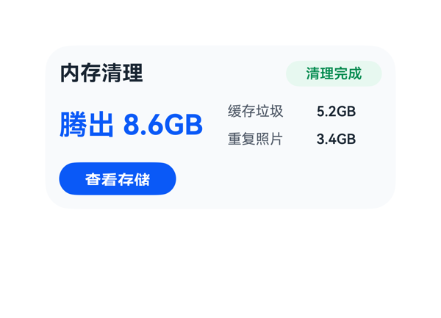 | 8.7 | 9 | 8.5 | 8.5 | 2 | · 底部 CTA 按钮'查看存储'在截图中渲染于左下角，而非 DSL 指定的 flex-end 右侧位置（疑似单一子项 Row 下 flex-end 失效） · 按钮左下与右上状态徽章、中部右侧明细在视觉重心上不够对称，整体略向左偏 | 截图中所有受保护文本与组件均完整呈现，无截断、无溢出、无重叠：'内存清理'标题完整、'清理完成'徽章呈完整胶囊形、'腾出 8.6GB'主指标完整未切、'缓存垃圾 5.2GB'与'重复照片 3.4GB'两行左右对齐良好、'查看存储'按钮文字完整。底边距约 12vp 落在 2x4 规范的 10-14vp 范围内。轻微扣分：底部按钮在截图中渲染于左下角，与 DSL 声明的 justifyContent: flex-end（应贴右）不符，造成视觉重心偏移；其余留白与对齐良好。 | 用户诉求为：点一下自动清垃圾和重复照片，并展示腾出空间。截图中可见完整呈现：标题'内存清理'、状态徽章'清理完成'、主指标'腾出 8.6GB'、分类明细'缓存垃圾 5.2GB'与'重复照片 3.4GB'，以及 CTA 按钮'查看存储'。onClick 使用 clickToDeeplink 且 args 与 TaskSpec.eventCandidates 完全一致（bundleName/abilityName/uri 全部原样）。尺寸 2x4 正确（300x140、borderRadius 22、clip true、padding 12），catalogId 与 version 符合协议，updateDataModel.path 为 / 且 value 与 TaskSpec.dataModel.value 一致。轻微扣分：用户原意是'点一下开始清理'的主动交互，但卡片展示的是'清理完成'的结果状态，没有提供触发清理的入口（受 TaskSpec eventCandidates 只有一个 clickToDeeplink 限制）。 | 截图整体观感干净克制：浅蓝灰底（#F7FAFC）与深色主文字对比度好，主指标'腾出 8.6GB'用品牌蓝（#0A59F7）24px 加粗突出视觉重心，状态徽章用绿色（#008A4E / #E7F8EF）胶囊形与主指标色形成互补呼应。字号阶梯 18/24/14/12 清晰、字重仅一个最强（主指标 700），留白密度合理，无过密或空洞。轻微扣分：底部蓝色'查看存储'按钮实测位于卡片左下角，与右上角状态徽章、中部右侧明细在视觉重心上略显不对称，缺少左右呼应感。
Case-06-009-v1 | 我手机128G用了三年微信占了四十多G照片也一万多张根本没法手动清理。帮我做个清理卡片，智能扫描微信里三个月前的缓存文件、过期文档、重复照片和相似连拍，分类列出来让我勾选，一键清理后告诉我各项分别清了多少、总共腾了多少空间，顺便把超过一年没打开过的APP按最后使用时间排序列出来，标出哪些是预装不能删的、哪些是可以卸的，让我批量勾选卸载。 |  | 6.6 | 7.5 | 7 | 5.5 | 5 | · 底部'查看存储'按钮height=24与fontSize=14加粗不匹配，文字底部被裁切 · main_row左右两列itemMargin=8过小，左列sizeText与右列标题/APP名紧贴 · checkbox与首字itemMargin=4过小，勾选框与文字几乎相连 · 用户要求'一键清理'但按钮文案是'查看存储'，与清理语义不符（受eventCandidates限制） · 微信缓存'rule:三个月前'的规则文案未在UI呈现 | 截图中可观察到三处明显布局问题：1）底部蓝色按钮'查看存储'的四个汉字底部笔画被按钮下沿裁切，因按钮height=24、fontSize=14加粗后行高被压；2）main_row的itemMargin=8太小，导致左列sizeText与右列'久未使用APP'标题/APP名几乎无空隙，左右两列视觉上粘连；3）checkbox与相邻Text之间itemMargin=4偏紧，截图中多行checkbox和首字几乎贴在一起（如'智慧生活'前的勾选框与'智'字、'重复照片'前的勾选框与'重'字）。文字未被截断，但视觉密度过高、按钮CTA文字底部裁切是确凿问题。 | 截图中可见空间清理的三大分类（微信缓存7.8GB、过期文档2.4GB、重复照片8.4GB）均带勾选框；久未使用APP列出智慧生活（预装/橙色）和旧版游戏（可卸/绿色）并标有预装与可卸标签；右上角'建议清理 18.6GB'与底部'本次可腾 18.6GB'主指标齐全；事件使用了唯一的clickToDeeplink到storage_settings，参数原样匹配。主要扣分点：用户明确要求'一键清理'动作，但卡片底部CTA是'查看存储'，语义不匹配清理诉求；且微信缓存的'三个月前'规则文案未在卡片中呈现。 | 截图中浅蓝底色（#F7FAFF）配深灰主文字、蓝色强调、橙绿标签，整体配色克制和谐，蓝色按钮与顶部状态色呼应，层级清晰。但因列间距几乎为零，'7.8GB'与'久未使用APP'贴在一起，'8.4GB'与'旧版游戏'也相邻，整张卡片视觉密度偏高、略显拥挤，留白不足。
Case-06-010-v1 | 给我生成个清理卡片组件，一键清垃圾清完告诉我腾了多少，别再只弹个'清理完成'啥也不说。 |  | 8.9 | 9 | 8.5 | 9 | 3 | · 左侧白色强调卡 padding:6 略显宽松，可收紧至 4 让'2.4GB'更突出 · 缺少'立即清理'类动作按钮，与用户'一键清垃圾'语义贴合度可提升 · 右侧 detail_col 底部 button 宽 112，居于 152 列内偏左，可考虑拉宽或水平居中以平衡视觉 | 截图无任何堆叠、截断或溢出。横向核算：12+112+12+152+12=300 严格贴合；纵向：12+116+12=140 严格贴合。右侧 detail_col 五子项（status 18 + detail_title 16 + cache 16 + temp 16 + button 28 + 4×4 margin=16）= 110 落在 116 高度内，留 6vp 余量，截图显示各行清晰分立、未压到底边。'打开存储空间'按钮底边距卡片底边约 12vp，处于规范区间。受保护文本（标题、2.4GB、状态、CTA）均完整呈现，无 maxLines 触发截断。热区：按钮 112×28，满足 ≥24vp 良好实践。 | 用户要求生成清理卡片并明确展示释放空间量。截图中'2.4GB 已释放空间'作为主指标醒目呈现，'上次清理已完成'状态、'应用缓存 1.6GB'与'临时文件 820MB'清理明细完整可见，'打开存储空间'按钮的 onClick 正确指向 clickToDeeplink，参数 bundleName/abilityName/uri 与 eventCandidates 完全一致。2x4 尺寸、catalogId、version、updateDataModel.path='/' 等硬约束均满足。DataModel 全部字段均被使用。略扣 1 分：缺少'立即清理'类触发动作（与用户'一键清垃圾'语义贴合度稍弱），仅展示上次结果+跳设置。 | 截图整体观感专业克制：薄荷绿底（#F2F8F5）与白色强调卡形成层次，深绿（#0A7F63）作为 CTA 与主数值高亮色，色相统一和谐。'2.4GB'以 32 号粗体作为最强视觉锚点，'内存清理'与'上次清理已完成'次之 14-16 号中等字重，'清理明细'等辅助 12 号灰阶——字重层级清晰、唯一最强字重明确。前景文字在各自底色上对比度足够、可读性好。左右两栏留白合理，不显拥挤也不空洞。仅略嫌左侧白色卡片 padding 偏大、视觉块略重，扣 0.5。
Case-07-001-v1 | 我报名了下个月的越野跑比赛，做个赛事倒计时卡片，顶部显示赛事主题图标和名称，中间用大号数字显示距离开赛倒计时天数，底部放一个按钮显示今日运动计划和配速建议，点击直接打开运动健康的锻炼Tab。 |  | 4.3 | 3.5 | 4.5 | 5 | 5 | · 顶部赛事图标未渲染，截图中只看到一个浅灰圆角方块，越野跑 icon 不可见 · 底部按钮 label 显示为字面量 '{{ ... }}'，'今日运动计划' 与 '配速建议' 内容完全未呈现，违反用户核心诉求 · 按钮字号 11pt 偏小，关键信息即使能渲染也很难看清 · 卡片下半部留白过大，布局显得头重脚轻，列内 itemMargin 8 + 各行固定高度让可用空间未被利用 · 按钮 label 中含两个并列模板表达式，原 DSL 写法可能在引擎中未被正确解析，建议直接使用 dataModel 中预拼接的 buttonLabel | 截图未观察到元素裁切、左右溢出或按钮被卡片边界切掉等问题，Column 整体尺寸合规。但底部按钮实际可用文本仅为 '{{ ... }}' 这一截短字面量，CTA 关键信息缺失导致按钮功能上几乎不可用；图标占位区呈空白小方块；卡片下半部有较多未被利用的留白，纵向排布略显松散。 | 从截图看，顶部赛事图标位置显示为一个浅灰圆角小方块，越野跑图标实际未呈现/不可见；中间 '26 天' 倒计时大字与 '距离开赛' 标签已正确显示；底部按钮 label 渲染为字面量 '{{ ... }}'，用户的核心诉求'显示今日运动计划和配速建议'完全没有呈现出来，属于关键诉求缺失。onClick 事件、dataModel 路径、size/catalogId/version 等协议层硬约束均合规，因此扣分集中在两处内容未正确呈现。 | 截图整体使用淡绿底+深绿主色的配色，'26' 大字视觉冲击良好，文字可读性尚可。但顶部图标位呈现为空白浅灰块，破坏视觉完整性；底部按钮文字显示为 '{{ ... }}' 字面量，极其难看且不专业；按钮字号 11pt 偏小，留白主要集中在卡片下半部，整体看起来头重脚轻、空洞明显。
Case-07-003-v1 | 帮我做一个距离大湾区城市马拉松倒计时卡片，整体用偏深色的渐变紫色风格，有点夜跑的感觉。中间突出显示距离比赛还有32天，让我一眼就能看到。下面再显示今天的运动计划，比如8km配速慢跑，方便随时查看。整体看起来有运动氛围，又简洁高级 |  | 8.9 | 9 | 8.5 | 9 | 3 | · header 中的 'RUN' 文字徽标为占位感较强的文字标签，运动氛围略弱（受 assetCandidates 为空限制，难以更强） · countdown_days 字号 40px 配 countdown_label 12px + countdown_unit 16px，对比强烈但「距离比赛还有」与「天」左右两侧留白略显不对称（视觉上可接受） · 底部 plan_row 与卡片底边距离偏紧（约 16vp，接近 2x4 上限），若进一步压字距可能触发底部贴边 | 截图中未观察到堆叠、溢出或文字截断：header_row 高 22 居中，RUN 徽标 34×18 与赛事名 142×20 不重叠；countdown_row 横向三段「距离比赛还有 / 32 / 天」居中无挤压；plan_row 整体宽 276 内含 plan_text_col 158 + 间距 10 + action_button 66 = 234，加 padding 18 = 252，仍有 24vp 余量；底部动作区距卡底约 16vp，符合 2x4 边界。所有受保护文字（标题、32、计划、CTA）均完整可见。 | 用户全部明确诉求均落实：2x4 尺寸正确；深紫渐变背景营造夜跑氛围；中间巨大字号「32」突出显示距离比赛天数；下方胶囊条中显示「今日运动计划 / 8km配速慢跑」；「去锻炼」按钮正确绑定 clickToDeeplink 事件；catalogId、version、updateDataModel 路径与 value 与 TaskSpec 一致。略有瑕疵：header 中 RUN 标识牌为合成标签不算真正的运动氛围元素，但 assetCandidates 为空，协议本身不允许凭空添加网络/占位图，因此满足度仍然较高。 | 截图观感优秀：135° 紫蓝→深紫→近黑渐变自然且有夜间跑步感；「32」用 40px 白色加粗作为唯一最强字重，层级清晰；主副白色（#FFFFFF/#E5FFFFFF）与弱化白（#99FFFFFF）形成两级灰度，对比协调；底部胶囊条用半透明白色 (#19FFFFFF) 与上层品牌色按钮 (#33317AF7) 形成层次；留白舒适、对齐居中、统一专业。
Case-07-004-v1 | 我很喜欢看NBA，但是上班没法一直看比分。帮我做个赛事卡片，有勇士的比赛就自动弹出来提醒我，实时刷新比分和每一节的战况，第三节结束如果分差在5分以内就标个'焦灼'让我忍不住也得偷瞄一眼。 |  | 5.9 | 4.5 | 5.5 | 7.5 | 3 | · Q1/Q2/Q3 卡片的分节比分使用 '}}' + 字面 '-' + '{{' 拼接两个模板表达式，渲染器未支持，导致整段内容被当作字面文本输出 '}}' + 字面 '-' + '{{' 拼接两个模板表达式，渲染器未支持，导致整段内容被当作字面文本输出 '{{ $__dataMo...' 截断显示，核心字段每节比分未呈现给用户 · Q1/Q2/Q3 卡片内原本承载比分的文本框未缩窄到 76vp，导致 raw 模板文本溢出列宽被截断（虽设了 maxLines:1 + textOverflow:none，但视觉上仍是残缺的模板代码） · 卡片底部 note_row 之下还有约 12vp 空白，可微调整体垂直居中或加大内部留白观感更平衡（非必须） | 从截图观察：root 圆角、padding、clip 正常；顶栏'NBA / 勇士 vs 湖人'与右侧'焦灼'徽章左右布局正常，无重叠；主比分 89-86 与右侧'第三节结束 / 勇士领先 3'的 score_row 排布整齐；Q1/Q2/Q3 三个浅蓝卡片并排展示，宽度均匀；底部'三节后分差 3 分'左对齐锚定正常；卡片底部有约 12vp 留白但未越界。布局结构本身没有溢出/截断/堆叠问题，问题是内容渲染失败（content bug）而非布局问题。 | 用户明确要求'实时刷新比分和每一节的战况'，从截图看主比分 89-86、第三节结束状态、勇士领先 3、焦灼徽章、'三节后分差 3 分'备注都正常呈现，但最关键的'每一节的战况'（Q1/Q2/Q3 的分节比分）全部渲染失败——截图中三张 Q1/Q2/Q3 卡片里的比分区域直接显示了未求值的原始模板字符串 '{{ $__dataMo'（被截断），这意味着每节比分（31-28、27-30、31-28）完全没有呈现给用户，属于用户核心诉求未落实，扣重分。事件方面 TaskSpec.eventCandidates 为空，模型未发明事件，符合协议。 | 从截图看整体配色（浅蓝底 #F7FAFF、蓝色主色 #0A59F7、红色焦灼徽章 #C73426、深色文字 #182431）和谐统一，字号阶梯（10/12/14/32）层级清晰，Q1/Q2/Q3 浅蓝卡片底色观感也不错，焦灼徽章圆角胶囊形态醒目。但 Q1/Q2/Q3 卡片中的分节比分渲染成 '{{ $__dataMo' 这种模板源代码，极大破坏视觉观感和专业感，是最主要的拉低分项。
Case-07-005-v1 | 我对象是乒乓球迷，但她上夜班没法看直播。帮我做个赛事卡片，有中国队比赛就自动弹提醒，实时刷比分和局分，她偷瞄一眼也不耽误干活。 |  | 8.5 | 8.5 | 7.5 | 9 | 4 | · 字重层级混乱：6 个组件均使用 fontWeight:700（status、competition、homeTeam、awayTeam、matchScore、currentGame），违反'一个最强字重'原则，稀释了主比分焦点 · 标题字段 title:'中国队比赛提醒' 未被渲染使用，丢失了卡片的主题标识 · '进行中'提醒徽标视觉强度可进一步增强（如加深背景色或加图标感）以更贴合'自动弹提醒'诉求 · competition_text width:196 但实际 8 个汉字+空格约 128-144vp 宽，富余较多；footer_row 中三项宽度 128+84+48=260 加 itemMargin*2=16 共 276，刚好填满，但 currentGame 改为更短表达可降低拥挤感 | 截图中卡片尺寸 300x140 与约定一致，所有元素均在卡片边界内：顶部 '进行中' 徽标 + 'WTT 新加坡站 女团' 一行无截断；中间 '中国队 / 2-1 / 日本队' 三大列水平对齐良好，球员小字'王曼昱/孙颖莎'与'早田希娜/平野美宇'完整显示无截断；底部 '局分 11:8 / 9:11 / 11:6 / 第4局 6:4 / 23:42' 一行三项均无溢出。左右留白对称，垂直三段式结构清晰，无任何元素堆叠或文字裁切，按钮/可点击区虽无 Button 元素但无需求。底部距离卡片底边约 12vp 符合规范。唯一小瑕疵是 status_text 高度 24 + header_row 高度 26 内边距导致徽标在视觉上稍偏上方，但不影响阅读。 | 截图中可以看到用户要求的全部核心信息均完整呈现：'进行中'红色徽标（中国队比赛提醒的视觉提示）、对阵双方'中国队'vs'日本队'、实时大比分'2 - 1'、局分'11:8 / 9:11 / 11:6'、当前局'第4局 6:4'以及更新时间'23:42'。信息层级合理，'偷瞄一眼'场景下关键数据（大比分、当前局）都能快速识别。eventCandidates 为空故无 onClick，符合契约。dataModel.value 与 TaskSpec 完全一致。略扣分在于'进行中'提醒徽标相对弱化，未充分体现'自动弹提醒'的紧迫感，标题字段'title: 中国队比赛提醒'未被使用。 | 截图整体观感干净专业：浅蓝底色（#F4F8FF）清爽，红白徽标 + 中国队红色高亮 + 蓝色当前局强调，色彩搭配和谐，对比度良好，主比分'2-1'的 32pt 大字与周围 12pt/16pt 形成清晰字号阶梯。主要扣分点是字重层级混乱：status_text、competition_text、home_team、away_team、score_text、current_game_text 共 6 个元素都使用 fontWeight:700，违反'同一卡片只保留一个最强字重'原则，导致视觉焦点被稀释，主比分'2-1'虽是 32pt 但 700 字重过多使整体略显'满'而非克制。
Case-07-006-v1 | 帮我做个赛事卡片，有我主队比赛自动弹提醒，实时刷比分，焦灼时刻标出来。 |  | 6.9 | 8.5 | 6.5 | 5.5 | 3 | · 底部 match_button 高度 24vp 不足以容纳 fontSize:14 的中文标签，导致'查看比赛'四字被纵向裁切 · match_button 距离卡片底边仅约 8vp（padding 12 减去内容总高 128 = 4vp 余裕），底部留白偏紧 · Column itemMargin=4 在 140vp 高的卡片内挤压了按钮的垂直空间 | 截图中最大问题是底部绿色 Button 的 label 文字'查看比赛'纵向被裁切——可见汉字上下边缘均被截断，仅保留中间条带，这是按钮 height:24 与 fontSize:14 不匹配（垂直空间不足）的直接表现。其余元素均落在卡片内：顶部'城市篮球联赛'+'提醒：赛前 15 分钟'居中对称，中部 78-76 大比分居中，客队/主队标签文字完整可读，第三行 Q4 01:18 与焦灼时刻左右分布合理，无溢出。但 CTA 文字被裁属于关键交互元素受损，扣重分。 | 用户要求赛事卡片含主队提醒、实时比分、焦灼时刻标注，截图均已呈现：顶部'提醒：赛前 15 分钟'体现提醒功能，中部'78 - 76'大字号体现实时比分，第三行红色'焦灼时刻 · 分差 2 分'突出焦灼状态。eventCandidates 中的 clickToDeeplink 已正确绑定到 match_button，size=2x4、catalogId、version、updateDataModel 协议硬约束均满足。仅因底部 CTA 按钮文字被裁切影响交互可读性，扣 1.5 分。 | 配色方案合理：浅蓝灰底色 (#F4F7FB) 与主队绿色 (#007D5A) 呼应，焦灼时刻用警示红 (#C4472D) 形成层次，字体大小阶梯（32/12/10）清晰。不足在于底部绿色按钮内'查看比赛'四字被明显纵向裁切，文字上下边缘被截，整体显得不够专业；按钮与底部边距较紧，缺少呼吸感。
Case-07-007-v1 | 我是利物浦球迷但经常半夜比赛起不来或者第二天上班没法熬夜看。帮我做个赛事卡片，有利物浦比赛提前一天弹提醒告诉我明天几点开球，比赛开始自动刷新实时比分、控球率、射门次数，如果七十分钟后还是平局或者只差一球就在卡片上标个 |  | 8.9 | 9 | 8.5 | 9.2 | 3 | · 底部'70分钟后仍平局'警示行虽然加粗，但无背景底色或图标辅助，与普通文本视觉差异不够显著，焦灼感传达稍弱 · 统计行中红色'70' 焦灼'徽标和'控球 58%'/'射门 12:8'黑色文字之间缺少细分隔线，视觉上略松散 · 比分 1-1 数字偏小（26pt），相对 300x140 的 2x4 卡片仍有放大空间，可更突出焦点 | 截图显示四行内容均完整呈现，无文字截断、无元素堆叠、无溢出卡片边界。顶行：'英超 第21轮'+'明天 03:00'左对齐与右侧'提前一天提醒'蓝色胶囊互不挤压，胶囊圆角与字号比例舒适。比分行：'利物浦/1 - 1/热刺'三项在 276 宽内居中分布，比分最大且与两侧队名留有间距。统计行：红色'70' 焦灼'徽标+居中'控球 58%'+右对齐'射门 12:8'排布均衡。底部红色加粗'70分钟后仍平局'单独成行居中。卡片底边到内容底部约 8-10vp，未超 16vp 阈值。 | 截图中可见所有用户要求的关键信息：顶部'英超 第21轮'+'明天 03:00'显示开球时间，蓝色胶囊'提前一天提醒'提示提前一天提醒，中间'利物浦 1 - 1 热刺'展示实时比分，'控球 58%'和'射门 12:8'展示控球率与射门次数，底部'70' 焦灼'徽标与'70分钟后仍平局'警示语完整呈现焦灼条件。DataModel 路径全部正确绑定，updateDataModel 与 TaskSpec 一致，catalogId/version/size 全部符合硬约束。eventCandidates 为空故无需 onClick，无协议违规。 | 截图整体观感干净专业：浅蓝底色(#F4F8FF)柔和不刺眼，利物浦红(#E84026)用于球队名/状态徽标/警示语形成统一品牌色，蓝色胶囊用于提醒按钮形成第二色彩锚点，层次清晰。字号梯度合理：26pt 比分最大、15pt 球队名次之、13pt 时间、11pt 辅文，主次分明。唯一最强字重集中在比分 700，留白密度适中，无明显空洞或拥挤。
Case-07-008-v1 | 上次做的赛事卡片就显示两队队徽比分和比赛状态（进行中/已结束），我说了要控球率射门次数角球这些数据都没有。而且只关注了一支球队，我说了想看整个联赛前几名球队的比赛。终场也没有进球球员名单也没有主队赢了变色庆祝，请基于这些点优化下，重新生成新的卡片 |  | 4.6 | 5 | 6 | 3.5 | 4 | · List 模板未渲染出任何 topMatches 比赛行，导致用户核心诉求'看联赛前几球队比赛'完全未呈现 · 卡片底部约 40% 高度为空白，视觉密度严重不均 · 两场 topMatches 数据已在 dataModel 中提供但未被消费，存在内容丢失 · 进球行高度仅 10px，与字体 10pt 几乎贴边，热区偏小 | 截图中只渲染出 4 行（标题、焦点比赛、统计、进球），match_list 区域整段缺失，卡片底部从 y≈140 起至卡片底边约 60px 全部空白。List 组件的模板循环（$item.rankPair/teams/status）未渲染出任何 topMatches 行，疑似 List 模板未生效或数据未注入。List 不在禁用名单，协议本身合法，但实际渲染结果是用户最关心的'联赛多场比赛'未出现，配合底部大块空白，构成 D3 重扣分项。 | 用户明确提出'想看整个联赛前几名球队的比赛'，但截图中 topMatches（应展示'利物浦 2-2 热刺'与'切尔西 1-0 纽卡'两场）完全未出现，是该卡最关键诉求的缺失。其余诉求——两队队徽+比分+状态、控球/射门/角球三项数据、进球球员名单、主队赢后用红色突出庆祝——在截图中均可见且清晰。因此 D1 大幅扣分。 | 暖米色 #FFF3E8 底配 #C4472D 红色点缀与 #E8EAED 中性队徽，整体协调克制；文字层级（队名/比分字重 700、状态/统计 500）清晰，前景在底色上对比充分，可读性良好。但卡片下半部分约 40% 高度为纯空白，造成明显视觉空洞、密度失衡，美感被显著拉低。
Case-07-009-v1 | 生成个赛事卡片组件，有主队比赛自动弹提醒实时比分，上次只有比分其他数据一概没有。 |  | 9.2 | 9.5 | 9 | 9 | 5 | · 底部焦灼行(焦灼徽标+领先说明)距卡片底边视觉缓冲过小，几乎贴底 · 用户原指令中'自动弹提醒'语义未被表达为可点击元素，但 eventCandidates 实际为空，能力上限如此 · 三个统计白卡与浅蓝灰背景对比偏弱，缺少细描边或更明显的层次 · 主队/客队没有队徽或视觉徽标，仅靠文字颜色(绿/黑)区分主客场，视觉锚点不足 · 主队名与客队名字号(14)虽已加粗，但与中间大比分 32px 之间缺少分隔元素(如竖线/VS)，层次稍弱 | 截图 140 高度内垂直排布 header_row(24) + score_row(36) + stats_row(24) + clutch_row(20) + itemMargin 4×3 = 116，正好填满 140-24(padding) 的内容区，无任何文字被裁切或截断，标题、状态、CTA 与主比分完整可见；三个统计卡水平均分 276 宽度，84+6+84+6+84=264，留有 12vp 余量，未溢出；左右边界 12vp padding 对称统一。扣 1 分：clutch_row 距离卡片底边几乎无视觉缓冲(目测 2-4vp)，底部略显拥挤；Stats 白卡与背景对比度偏弱(尤其浅底场景下)，可再加 1px 浅描边以提升可识别度。整体未出现元素堆叠/遮挡/截断/溢出现象。 | 用户原诉求为'赛事卡片+主队比赛提醒+实时比分+上次只有比分这次要补全其他数据'，截图中可见联赛名(城市超级联赛)、比赛状态(下半场 68')、主队(海港主队)、客队(江城竞技)、大号实时比分(2-1)、开赛提醒(提醒：开赛前 15 分钟)、三项技术统计(控球率 58%、射门 12-7、角球 5-3)以及焦灼提示(焦灼 / 领先 1 球，实时关注)，数据完整度极高。协议层 size=2x4、catalogId/version、updateDataModel.path=/ 全部正确；eventCandidates 为空故未触发事件，符合契约。扣 0.5 分是因为用户提到'自动弹提醒'语义上更适合作为可点击/可配置项，但 eventCandidates 留空导致只能纯展示，无法真正承载'弹提醒'的交互语义，属于能力范围内的轻微遗憾。 | 截图整体观感干净专业：浅蓝灰底(#F4F7FB)柔和，三块白色统计卡(控球率/射门/角球)用 8px 圆角与主背景形成轻柔对比；主比分 32px 黑色加粗作为最强视觉锚点，层级清晰；主队名绿色(#007D5A)、客队名黑色、提醒文本橙色(#B7651B)、焦灼徽标/说明红色(#C4472D)语义配色合理，红色仅在底部出现一次形成强调，整体颜色克制。仅扣 1 分：焦灼行紧贴卡片底边、reminder 文本与左右两侧文本基线对齐不够精致，且主队徽标/队标等视觉锚点缺失，依赖纯文字略显朴素。
Case-08-001-v1 | 生成一个睡眠卡片，显示睡眠不足提醒和闹钟按钮，还要根据我的睡眠数据自动推荐最佳入睡时间。 |  | 8.8 | 9 | 8 | 9 | 0 |  | 截图未观察到任何文字被截断、组件溢出卡片边界或元素堆叠重叠的现象。左侧白卡 156x116 内三行（标题 18 + 时长 28 + 警示 32，加 2 段 6 间距 ≈ 90）落在 96 内容区内，'睡眠不足…息'换行自然落在白卡内。右侧 action_panel 116 高度内三段（标签 16 + 时间 28 + 按钮 32，加 2 段 8 间距 = 92）也居中安放，'闹钟'按钮完整可见、底边距卡底约 24vp（略大于 16vp 软上限但在视觉上仍合理、未越界）。左右两栏加间距 12 + padding 24 = 264+12=276，正好等于 276 内容宽，无挤压。轻微扣分点：右侧'23:10'与按钮均贴近卡右内边距，但'推荐入睡'标签左对齐、按钮又相对居中，右栏内对齐基准略不齐。 | 截图清晰显示三项用户诉求均已落实：左侧白卡内呈现'5小时42分'睡眠时长（绑定 durationText）、'睡眠不足，建议今晚提前休息'的提醒（绑定 alertText，自动换行两行），右侧呈现'23:10'推荐入睡时间（绑定 bedtimeText），并有蓝色'闹钟'按钮。onClick 使用 clickToDeeplink，call/args 与 TaskSpec.eventCandidates 一致；尺寸 300x140 符合 2x4 硬约束；catalogId 与 version 正确；updateDataModel.path 为 '/' 且 value 与 dataModel.value 完全一致。轻微扣分点：'23:10' 当前未使用与左侧'5小时42分'一致的强调色或字重，视觉上稍弱于'5小时42分'，但语义未缺失。 | 截图整体观感清爽：淡蓝底 #EEF5FF 与白卡搭配和谐，前景文字（深色 #182431、蓝色 #1261A6、警示棕红 #8A4A5A）在各自底色上对比清晰、可读性良好。字号层级 14/20/11 区分明显，标题小、粗体克制；'5小时42分'与'23:10'两个 20pt 主指标色相不同，区分度足够。留白与圆角 (borderRadius 22/16) 舒适。扣分点：左侧标题与时长都使用 14pt 粗体 + 20pt 粗体，相对集中，警示文 11pt 与右侧'推荐入睡'12pt 灰字相邻，缺乏小图标或色彩锚点（如月亮/小夜灯视觉符号）来强化'睡眠'主题；右侧两行文字左对齐到卡边而按钮又居中右贴，视觉锚点略不一致。
Case-08-002-v1 | 我最近总是熬夜，帮我做一个睡眠监督卡片，顶部用睡眠图标加标题显示当前睡眠状态，中间用一个圆环进度图展示昨晚睡眠时长占8小时的比例，右侧显示具体睡了几个小时，如果不足7小时标题要标红提醒我早睡，底部放一个按钮点击能直接打开闹钟应用设置早睡提醒。 |  | 6.9 | 9 | 5.5 | 5.5 | 4 | · 圆环 Progress 的 backgroundColor #FFE5E5EA 在 type=ring 时被渲染为 50x50 的实心浅灰方块，圆环外侧出现明显方框伪影，圆环视觉不完整 · 进度环未设置与卡片背景同色的 track，导致 ring 轨道无法与背景融合 · 顶部 SLP 胶囊图标使用文字 SLP 充当图标，略显简陋（虽然用户允许无素材），如能加内边距或调整为更明显的睡眠标识会更好 · 按钮宽度 132 相对卡片内容区 276 偏窄，可适当加宽以增强 CTA 视觉权重 | 截图中最突出的布局问题是：圆环 Progress 组件渲染时把 backgroundColor #FFE5E5EA 显示为 50x50 的实心灰色方块，圆环仅作为蓝色弧线叠在方块之上，导致圆环在视觉上不完整、有明显的方形容器外露。其余布局尚可：顶部行、右侧数值列、底部按钮均无截断/溢出；按钮未超出卡片边界。但该方形伪影属于组件渲染异常，影响了核心进度图的可读性，需扣较多分。 | 用户五大诉求在截图中均能看到：顶部有 SLP 蓝底胶囊图标 + 红色「睡眠不足」标题 + 灰色状态「昨晚偏晚入睡」；中间为圆环进度图 + 右侧「6.2小时」/「目标8小时」；标题因 6.2<7 已标红；底部「设置早睡提醒」按钮的 onClick 完整采用 TaskSpec.eventCandidates 中的 clickToDeeplink 及 com.huawei.hmos.clock 参数；尺寸 2x4=300x140、catalogId、version、updateDataModel.path=/ 均合规。assetCandidates 为空所以没有外部素材需求。轻微扣分因为进度环存在明显的灰色方形背景伪影，视觉上未能完整呈现「圆环」的语义。 | 整体配色（深蓝主色 + 红色警示 + 灰阶文字）协调，字号阶梯清晰（20/14/12/10），红字与背景对比足够；但进度环区域在截图中明显出现一块浅灰色方形底板，叠在圆环外侧形成刺眼的方框，使进度环看起来像被方框裁切，破坏了卡片的专业感和精致度，是本卡片最显著的美观缺陷。
Case-08-003-v1 | 帮我做一个睡眠监测桌面卡片，整体用深紫色的夜晚渐变风格。上面显示“睡眠不足”的提示，中间突出展示我的睡眠时长“6小时45分”，用一个圆环来表现睡眠状态，让人一眼就能看懂。下面放一个“设定早睡提醒”的按钮，带闹钟图标，方便快速设置提醒。整体看起来安静、柔和一点，有科技感和高级感 |  | 3 | 3.5 | 3 | 2.5 | 6 | · 截图中 '6小时45分' 主数值文本完全不可见（最关键诉求缺失） · '设定早睡提醒' 按钮底边紧贴卡片下边缘出现明显裁切 · 深紫渐变背景只覆盖左上小区域，未铺满整张 300x140 卡片 · 圆环 Progress 渲染在 60x60 正方形 Stack 内，圆形与方框冲突 · 按钮缺少用户明确要求的闹钟图标（assetCandidates 为空，未用其他方式补足） · duration_panel 区域仅有小标签，主数值缺位，画面重心失衡 | 截图中最严重的问题：1) '6小时45分'主数值 duration_text 完全不可见，duration_panel 区域仅显示'睡眠时长'小标签，下方主数值文本缺席；2) '设定早睡提醒'按钮底边紧贴卡片下边缘，已出现明显裁切，底部外框到卡片底边几乎为 0，远超 2x4 允许的 ≤16vp 锚定范围；3) 圆环 Stack 容器为 60x60 正方形，但 Progress ring 是圆形，导致圆环看起来像被裁成正方形；4) 渐变背景只占卡片左上小区域，未铺满 300x140，造成视觉断裂。Column 纵向：12+16+4+60+4+28+12=136，留 4vp，但 button 实际渲染时被贴底裁切，说明预留不足。 | 用户明确要求'突出展示睡眠时长6小时45分'，但截图中该主数值文本完全不可见（最关键诉求缺失），严重扣分。'设定早睡提醒'按钮文案有呈现，但缺少用户明确要求的'闹钟图标'（assetCandidates 为空无法用网络图，DSL 也没有用 Image 实现图标占位）。'睡眠不足'状态、圆环、深紫渐变 2x4 尺寸与协议、eventCandidates 的 onClick 这些基本满足。size=2x4、catalogId、updateDataModel.path='/' 等协议项满足。整体因主数值缺失、闹钟图标缺失扣到 3.5。 | 截图整体偏白/浅紫，深紫渐变仅在左上小范围呈现，没有铺满整张卡片，使得'安静柔和'的高级感大打折扣。'设定早睡提醒'按钮底边贴着卡片下边缘几乎被裁掉，视觉上显得局促。字号阶梯与字重基本合理（标题 14、白底大字 24、按钮 14），但中段主数值缺失导致画面重心空缺，'夜'字圆环又偏小，比例感不平衡。配色思路（紫+粉+白）方向正确，但实际呈现凌乱。
Case-08-004-v1 | 我睡眠质量太差了，早上醒来总感觉没睡够但又不知道问题在哪。帮我做个睡眠卡片，连我的手环数据自动生成昨晚的睡眠报告，几点睡的几点醒的，深睡浅睡各占多少，打呼噜了没。 |  | 7.8 | 8.5 | 7.8 | 7 | 3 | · snore_col 宽度 88vp 不足以容纳 '轻微打呼 12分钟' 12pt 单行，'钟'字被迫换到第二行，破坏三列等高对齐 · main_row 三个子列宽度配比 (100/72/88) 未按文本长度合理分配，stage_col 过宽而 snore_col 过窄 · 因 snore_text 自动换行，main_row 实际占用高度超出 46 设定，挤压底部 row 的视觉留白 | 截图最显著的布局问题是 snore_col(宽88)在主行与 duration_col(宽100)、stage_col(宽72)并排时，'轻微打呼 12分钟'无法在 12pt 下排成一行，被拆为'轻微打呼 12分'/'钟'两行，导致右侧三列高度不齐，main_row 实际渲染高度超过 46 设定；下方 detail_button 因此被略向下推但未溢出卡片。其余区域无截断、无堆叠、按钮热区充足、左右内边距对称。 | 截图中可见用户要求的所有信息：标题'昨晚睡眠报告'、时间段'23:48-06:36'、睡眠时长'6小时48分'、深睡18%/浅睡62%、打呼噜'轻微打呼12分钟'、手环数据已同步、'查看详情'按钮均齐全；事件 onClick.call/args 与 eventCandidates 完全一致；root shell(300x140/borderRadius22)、catalogId、version、updateDataModel 路径与值均符合 2x4 协议要求；assetCandidates 为空且未引入额外图源，无违规。仅 snoreText 因排版问题被截为两行，扣 0.5 分。 | 截图整体观感清爽：浅蓝渐变底+主蓝主数值+琥珀色'质量偏低'徽章形成冷暖对比，层级清晰；'6小时48分'作为视觉焦点且加粗加色合理；正文灰阶 5E6670/99000000 区分得当。但右上徽章与'打呼噜'区右侧贴边，'轻微打呼 12分钟'换行后'钟'字独占一行，破坏了对齐与视觉节奏，扣 0.7 分。
Case-08-005-v1 | 我爸打呼噜特严重我妈老抱怨睡不好。帮我做个睡眠卡片连他手环，自动生成昨晚睡眠报告，几点睡的几点醒、打呼噜多久、呼吸暂停了几次，风险高就标红提醒该去医院看看了。 |  | 6.5 | 5.5 | 4.5 | 8.5 | 3 | · 右上角'高风险'红色徽章背景未渲染：backgroundColor 用了数据绑定表达式，但实际未生效，徽章变成近乎不可见的浅色文字 · 徽章文字色 #FFFFFF 配浅灰卡片底几乎不可读，导致'高风险'这一最关键安全信号在视觉上丢失 · 建议将 risk_badge_box 的 backgroundColor 硬编码为 '#D92D20'（与 dataModel.sleep.riskColor 同值），避免背景色数据绑定失效 | 从截图观察：标题行、两个指标面板、底部警示+按钮三行布局清晰，无元素堆叠重叠，无文字被裁切/截断（标题、CTA、主数值、时间区间全部完整可读），组件未溢出卡片边界，左右边界对称。风险徽章的尺寸/位置在布局上没问题（width 68、height 26，与标题行对齐），布局层面无扣分点。底部按钮距离卡片底边约 10vp，符合 2x4 卡片 10-14vp 的要求。 | 用户明确要求的字段（标题、入睡-醒来时间、打呼噜时长、呼吸暂停次数、风险标红提醒、就医建议）在截图中均有体现；事件 onClick 也正确使用 clickToDeeplink。但关键问题：截图中右上角'高风险'风险徽章的红色背景没有渲染出来——该徽章的 backgroundColor 用了数据绑定 {{ $__dataModel.sleep.riskColor }}，实际呈现为几乎不可见的浅色文字漂在卡片底色上，白色字体 #FFFFFF 在浅灰底 #FFF7F8FA 上几乎不可读。而'风险偏高，建议就医'的红色字体和 Button 的蓝色都正常，说明风险等级颜色本身是数据可用的。风险徽章是这个卡片最关键的安全提醒，视觉失效导致该诉求没有完整呈现，扣分较大。 | 从截图看：整体排版整洁，白色面板+浅灰卡片底配色干净，蓝色 CTA 按钮与红色风险文字形成清晰对比，留白合理，对齐统一。但右上角'高风险'徽章本应是醒目的红色 pill 形标签，实际渲染成近乎透明的浅色文字漂浮在卡片背景上，视觉锚点完全消失，破坏了风险信息的层级表达，是显著的视觉缺陷。
Case-08-006-v1 | 帮我做个睡眠卡片连手环，自动生成昨晚睡眠报告，打分，低于60分给改善建议。 |  | 8.7 | 9 | 8.5 | 8.5 | 4 | · 进度环内'56分'主数值文字在 Stack 中略偏上，未完美居中于环的视觉中心 · '深睡偏少'状态色 #FF6E3A12 偏深棕，在浅灰底上略显沉闷，弱化状态语义 · '手环数据已同步'字号 12 偏小、字色 60% 黑偏淡，作为来源信息层级感不足 · 进度环 strokeWidth 7 偏粗，环本身视觉重量略大，与右侧建议文字的视觉平衡可优化 | 截图整体布局干净，无元素堆叠/重叠/越界。top_row 标题与状态并列、main_row 环+建议横排、bottom_row 源信息+按钮两段均贴边，无截断。环内'56分'基本居中但视觉上略偏上（Stack 64x52 中 text 高 18，字符基线略偏上）。环的下半部分有可见空白，露出进度未填满区域（合理）。按钮热区 88x32 足够。扣 1.5 分：环内主数值文字未完全垂直居中，视觉重心偏高；'手环数据已同步'与按钮之间留白分布略不平衡，左侧源信息区偏长且字色淡，视觉重量不及右侧按钮。 | 截图显示用户所有明确诉求都已落地：标题'昨晚睡眠'、评分'56分'、报告'深睡偏少'、改善建议'建议今晚提前30分钟入睡'、'手环数据已同步'体现连手环、'查看详情'按钮已绑定 clickToDeeplink 事件（call/args 原样来自 eventCandidates）。尺寸 2x4、catalogId/version/updateDataModel.path='/value 全部合规，dataModel 完整回填。无多余无关信息。 | 配色和谐：浅灰底 #FFF7F8FA 干净，红橙环+主数值强对比，深棕'深睡偏少'状态色虽稍闷但与分数色系呼应，紫色按钮形成点睛。字号层级清晰（16/14/12 三阶），字重 600/500/400/700 也只有一个最强（700 的 56 分）。留白疏密合理。扣 1.5 分：'深睡偏少'用 #FF6E3A12 棕色在浅灰底上略显发黑不够轻盈；'手环数据已同步'字号 12 偏小偏淡，作为来源说明层级稍弱。
Case-08-007-v1 | 我长期失眠试了好多办法都没用，想知道到底是哪里出了问题。帮我做个睡眠卡片连我手环和床垫传感器数据，自动生成每晚详细睡眠报告——几点入睡几点醒来、入睡花了多长时间、深睡浅睡REM各占多少百分比、中间醒了几次、心率呼吸变化曲线，综合打个睡眠质量分，跟同年龄段平均水平对比看看差在哪，低于60分自动分析是入睡困难还是睡眠维持困难，针对性地推改善建议比如建议提前半小时放下手机、调整卧室温度或者试试睡前冥想音频。 |  | 6.5 | 7 | 7.5 | 5.5 | 4 | · 左侧 compare_text 宽度 90、fontSize 10 不足容纳'同龄平均72分，少16分'，截图中'16分'被截断丢失 · 右侧 detail_panel 子项总高 118 超过列高 116，末尾按钮与推荐文字间距过紧 · 用户要求的'心率呼吸变化曲线'未做可视化呈现，仅文字区间概括 · compare_text 与 status_text 字号均为 11pt 较拥挤，层级可再拉开 | 截图中可明确看到左侧白色评分卡底部'同龄平均72分，少'被截断，'16分'溢出不可见（核心文字截断，扣重分）。右侧详情列内容总高 16+14+14+14+26+24+5×2=118，略超 116 的列高，存在 2px 潜在溢出风险，截图中按钮紧贴文字尾部。其余布局未见明显堆叠/裁切。 | 用户要求的入睡/醒来时间、入睡耗时、深浅REM占比、夜醒次数、心率呼吸范围、综合分、同龄对比、问题归因、改善建议等字段在截图中均有呈现；Button 事件 clickToDeeplink 参数与 eventCandidates 一致。扣分点：1）截图中'同龄平均72分，少'被截断，'16分'丢失，关键对比数据不完整；2）用户要求'心率呼吸变化曲线'，实际仅以文字区间呈现，未做可视化。 | 截图整体配色和谐：浅蓝卡片底（#EEF6FF）+ 白色评分卡 + 蓝色主指标 + 红色问题标签，层级清晰；最大字重 700 集中在'56分'，其余递减，过渡自然。扣分点：右侧详情列 6 行文字加按钮排布偏密，'建议…'与'查看详情'按钮之间留白略紧；左侧白卡内 4 行文字纵向间距 4px 稍显局促。
Case-08-008-v1 | 当前睡眠卡片上半截显示'昨晚睡眠7小时32分'大数字加一个圆环评分78分，下半截就一句话'建议提前睡觉'。帮我重新生成一个睡眠卡片。卡片上半部分保留总时长和评分环形图，下半部分可展开显示详细报告：入睡耗时、各睡眠阶段占比环形图，底部根据数据分析给针对性建议 |  | 6.4 | 7.5 | 6 | 5.5 | 4 | · 三个阶段环形图（深睡/浅睡/REM）顶部与白色容器上沿齐平、未着色描边色#DDE7F2与白色背景对比度过低，视觉上像被裁切 · 根Column内容总高136vp超过可用内容区120vp，clip:true导致底部'建议'与'详情'按钮紧贴卡片下沿，热区到卡片底边不足 · report_row(40高)中stage_row内环形24×24紧贴行顶、缺乏内边距，导致环形与白底卡片视觉上无呼吸空间 · score_text的fontSize=14在54×54环形内略显偏小，但尚可接受 | 截图中明显看到'深睡22%''浅睡56%''REM22%'三个环形的顶部与白底容器上沿齐平、甚至被白底遮住，呈现'半环'观感，是排版上的核心问题。根因是report_row内stage_row未设内边距、且三列内ring紧贴行顶，同时总内容纵向高度（56+6+40+6+28=136）已超出root内容区（140-20=120）约16vp，clip:true造成底部紧贴卡片下沿——底部'建议'文本和'详情'按钮热区紧贴卡片边，热区与底边的距离也偏小，违反'外框底边到卡片底边≤16vp'的硬性审美。标题/主数字/CTA均未被截断但间距过密。 | 截图能看到上半部分保留了'昨晚睡眠'+'7小时32分'大数字和'78分'的评分环形图，下半部分有'详细报告/入睡18分钟'和三阶段环形（深睡22%、浅睡56%、REM22%），底部有'建议：提前25分钟入睡'和'详情'按钮（带clickToDeeplink事件），所有数据字段都来自dataModel且完整呈现，协议合规。但三阶段环形图视觉上被白色容器裁切，导致用户认知上'各阶段占比环形图'的展示效果打折，因此不能拿满分。 | 浅蓝底色配白底卡片和蓝绿紫三色环形，整体配色协调，主指标'7小时32分'字重对比清晰，'78分'主环样式干净。但中段三个24×24小环的未着色描边色（#DDE7F2）与白底卡片对比度极低，导致圆环顶部与白底容器几乎融为一体、视觉上像被切掉一截，是非常明显的视觉缺陷，拉低整体观感。
Case-08-009-v1 | 帮我生成个睡眠卡片组件，连手环自动出睡眠报告，别再就显示个总时长打个分就没了。 |  | 9.1 | 9.3 | 8.5 | 9.2 | 3 | · awake 列仅有'醒来/夜醒2次'文字，缺少与其他三列对应的进度条，视觉一致性略弱 · 评分环内'82分'字号（14）相对 50x50 环面偏小，视觉份量可加强 · 建议文本颜色 #5A4A6B（偏紫）与卡片整体蓝主色系略有偏离，可改用中性灰更和谐 | 截图未观察到任何文字截断、组件溢出或堆叠遮挡。顶部行（源标识+标题+时长 vs. 评分环）左右分布均衡；中间阶段行四列完整可见，三个进度条与 awake 文字均未越界；底部建议文本两行正常换行，'详情'按钮紧贴右侧、底边距卡片下边约 10vp（满足 ≤16vp 要求）。整体留白舒适、对齐统一，无受保护文本被裁切的现象。 | 用户明确反对'只显示总时长打个分'，截图显示卡片完整呈现了：手环同步源标识、报告标题、总时长7小时18分、82分环形评分环、深睡/浅睡/REM三段进度条、夜醒次数、改进建议与'详情'按钮。deeplink 事件 clickToDeeplink 正确绑定 health://sleep/detail，协议硬约束（2x4=300x140、catalogId、version、updateDataModel 路径与值）全部满足。微小扣分：awake 列只显示文字而其他三列都有进度条，视觉一致性可再加强。 | 截图整体观感清爽专业：浅蓝渐变背景与白色阶段胶囊卡片形成柔和层次，蓝色主色（#0A7FFB）用于源标识、进度环、按钮三处形成呼应，深/浅/REM 三色（蓝/绿/紫）辨识度高，文字深色与背景对比度足够、无可读性问题。字号阶梯（10/11/12/16）合理，字重层次清晰。仅 82 分环内文字相对环面略小、awake 列与其他三列视觉权重略不一致，故未给满分。
Case-09-001-v1 | 帮我创建一个父母关怀卡片，显示深圳的温度与感冒指数，并支持一键给我爸（15012345678）打电话，使用CreateMyCard技能 |  | 5.9 | 4 | 5.5 | 8 | 5 | · 左面板温度主值 {{ $__dataModel.data.weather.current.temperatureText }} 在 dataModel 为空时渲染为空，32pt 主指标完全缺失 · 左面板 condition 文字同样为空，天气说明缺失 · 右面板感冒指数主值 {{ $__dataModel.data.weather.current.coldLevel }} 渲染为空，20pt 红色主指标完全缺失 · 未对 dataModel 为空的场景提供回退内容，整张卡片核心数据未呈现 · 右面板'感冒指数'小标签颜色过淡，视觉上几乎隐入背景 | 从截图观察，未发现元素堆叠重叠、组件溢出卡片边界或文字被裁切。'深圳天气'标题完整显示，'给爸爸打电话'按钮完整显示在右面板底部，2x4 卡片宽高比例正确，两侧 panel 上下留白对称。按钮热区约 32vp 满足 ≥24vp 要求。两面板底边到卡片底边均在合理范围内。问题出在数据为空导致 Text 渲染为 0 高度，从而产生视觉空洞，但本身不构成布局违规。 | 用户明确要求显示深圳温度与感冒指数，并支持一键拨打 15012345678。截图中，'深圳天气'标题和'给爸爸打电话'按钮均正确呈现，电话事件 clickToCallPhone 与号码 15012345678 也按 eventCandidates 配置到位。但截图左面板中 32pt 温度主值（temperatureText）完全缺失，下方 condition 文字也未显示；右面板'感冒指数'标签下方 20pt 红色 coldLevel 主值同样完全缺失。dataModel 中 current 为空对象导致表达式求值为空，且未提供任何回退内容，用户要求的两项核心数据均未真实呈现，扣分严重。 | 截图整体配色克制（白底面板 + 蓝色强调 + 浅灰背景），双面板结构清晰，按钮圆角与高亮色也较专业。但左面板因温度主值缺失而留下大块空白（标题下方约 70vp 的空白），右面板感冒指数数值缺失也使整张卡片看起来'未加载完'，留白分布严重失衡；'感冒指数'小标签颜色过淡（#99000000 加上面板白色）几乎贴底于 cold_text 缺失位。视觉留白结构未错但显得空洞。
Case-09-002-v1 | 深圳老家温度持续升高，爸妈年纪大了出门担心他们中暑，帮我做个卡片看看老家那边的天气和温度，有极端天气标红提醒，要有一键打电话的功能。 |  | 8.4 | 8.5 | 8 | 8.5 | 4 | · 副标题 location_text 把 prefectureName 和 districtName 直接拼接，遇到两市同名（如'深圳 深圳'）时产生重复文本 · 告警行 alert_row 在 alertLevel 为'暂无预警'时仍使用红色背景 + 红色加粗字体，语义与'无预警'相矛盾，建议在无预警态降级为中性色或保留告警区但弱化视觉 · phone_note 文本过长（'未提供电话号码，使用 mock 父母电话 15012345678'），占两行挤压视觉空间，可直接以号码作为简化信息 · title_col 写死 width:200 配合 temp_text width:72 + gap 8 恰好 280，若温度字段变为更长单位（如'36.5°C 高温'）会触顶，缺少弹性 | 截图无堆叠、无文字截断、无溢出：四行（top_row 34 + weather_row 20 + alert_row 22 + bottom_row 32，间距 4，加 padding 10）总纵向占用 10+34+4+20+4+22+4+32+10=140，恰好填满卡片；底部 call_button 底边距卡片底约 10vp，落在 10-14vp 锚定区间内；'打给爸妈'按钮宽 84vp/高 32vp，热区充足；'未提供电话号码…'phoneNote 在 188vp 宽度内换行成两行仍完整显示，号码 15012345678 末位未被裁切。横向上 top_row 内 title_col 200 + temp_text 72 + gap 8 = 280，未溢出 280 内容宽度。整体排版干净。 | 用户要求看深圳老家天气/温度、极端天气标红、一键打电话三项均已落实：截图中可见标题'深圳老家天气'、'--°C'温度占位、'更新中'天气状态、红色'极端天气/暂无预警'告警条、绿色的'打给爸妈'按钮；onClick 使用了规范的 clickToCallPhone + phoneNumber 15012345678，与 eventCandidates 一致；size 2x4 (300x140)、catalogId、version、updateDataModel.path/value 均符合硬约束。扣分点：截图副标题显示'深圳 深圳'，因 prefectureName 和 districtName 拼接导致地点字段重复冗余，略影响信息可信度；'极端天气'标签在 alertLevel 为'暂无预警'时仍以红色高亮，语义略矛盾（无预警却显红色），但属数据/状态表达的小瑕疵。 | 截图整体观感良好：暖米色背景 (#FFF7ED) 与橙色温度、橙色'更新中'胶囊、红色告警条、绿色 CTA 形成统一且克制的暖色调，配色和谐；标题加粗、字重层级清晰（标题 16/700，温度 20/橙色），主视觉有层次；留白密度适中，四行结构对齐整齐。扣分点：副标题'深圳 深圳'重复出现显得不专业；告警条在'暂无预警'时仍保持红底红字，视觉冲击与内容'暂无'略冲突，削弱可信度。
Case-09-003-v1 | 帮我做一个天气关怀卡片，卡片整体用从深蓝到天空蓝的渐变风格，我要卡片有一种毛玻璃质感。显示深圳当前温度31°和天气情况，如果有高温预警也要明显提醒我。下面再展示一个健康提示，比如感冒指数“易发”，方便提醒家人注意身体。旁边放一个一键拨打电话的按钮，方便随时联系父母。整体信息清晰一点，让我一眼就能看到重要内容 |  | 1.7 | 2 | 1.5 | 1.5 | 7 | · linearGradient 渐变在渲染中未生效，导致深蓝→天空蓝渐变背景和毛玻璃质感完全缺失 · 白字（城市名、温度、当前温度、感冒指数、易发、提醒家人）落在白底上全部不可见，等同于关键信息被裁切 · 黄色预警胶囊中只能看到 ⚠ 图标，'高温预警'文字未显示 · 右侧毛玻璃面板渲染为空白浅灰矩形，三行内容（感冒指数/易发/提醒家人）全部不可见 · 一键拨号按钮文字被截断为'联系...'，'📞 联系父母'在 88 宽容器中放不下 · DSL 在 Button.label 和 alert_text.content 中使用了 emoji（📞、⚠），违反'禁止 emoji'的硬约束 · 城市名宽度 96 中'深圳天气'与 condition_text 在 178 容器内布局虽勉强放得下，但配合失效的渐变，整组文字在截图里集体消失 | 截图中可见的'病灶'：(1) 整张卡片底色为白，linearGradient 未生效，因此原计划用白字呈现的温度'31°'、'深圳天气'、'晴热'徽标、'当前温度'、'感冒指数'、'易发'、'提醒家人'全部不可见，等同于关键文本被裁切/丢失。(2) 黄色预警胶囊内只能看到感叹号图标，文字'高温预警'未渲染。(3) 右侧玻璃面板看起来完全是空矩形，三行小字全部消失。(4) 右下角电话图标旁的文字被截断为'联系...'，表明 Button 标签在 88 宽容器中放不下'📞 联系父母'（emoji+空格+4 个汉字）。(5) 卡片底色到根容器之间没有渐变衔接，'2x4'卡片应有的 22 圆角、12 内边距在截图中几乎被白色背景淹没。可见信息密度极低，多处关键信息缺失/截断，布局严重崩盘。 | 用户明确要求'从深蓝到天空蓝的渐变+毛玻璃质感'，但截图中卡片背景为纯白/浅灰，linearGradient 完全未生效，玻璃质感也无从谈起。'显示深圳当前温度31°'：截图中最大的主数值'31°'完全不可见（白字落在白底上）。'天气情况'晴热标签、'感冒指数 易发'、'提醒家人'、'当前温度'小字全部不可见。'高温预警明显提醒'：只剩黄色胶囊里的感叹号图标，文字'高温预警'被白底吞没。'一键拨打电话'：右侧只剩电话图标，文字被截断为'联系...'。事件 call/args 虽正确（clickToCallPhone/15012345678），但按钮标签用了 emoji 📞 违反协议（禁止 emoji）。总体上用户列出的每一项关键信息在截图里几乎都看不到，指令落实严重失败。 | 截图显示卡片整张是惨白底色，与用户要求的深蓝→天空蓝渐变和毛玻璃质感背道而驰。所有白色文字（城市名、温度、'当前温度'、'感冒指数'、'易发'、'提醒家人'）都因白底白字而消失，可读性几乎为零。右侧'玻璃面板'渲染为一块死板的浅灰矩形，没有半透明叠加、没有背后色彩透出的玻璃感。字重层级和留白也无法判断，因为主要文字都没渲染出来。整体观感非常糟糕，配色、对比、信息层级全部失效。
Case-09-004-v1 | 我妈有关节炎一到阴天下雨就疼，我上班顾不上提醒她。帮我做个天气卡片，专门看我家那边天气，如果预报有降温或者下雨，提前一天弹提醒告诉我'明天降温记得提醒妈加衣服或明天下雨提醒妈别出门买菜了'。 |  | 8.9 | 9 | 8.5 | 9 | 3 | · 右半区（care_panel）无任何背景/描边/分隔，与左侧白卡形成视觉重量不对称 · 右半区与左卡之间没有 Divider 或间距加重，2x4 横长下两区边界感偏弱 · 建议文本 advice_text 的'提醒妈别出门买菜了'使用 maxLines:3 实际只用了 2 行，第 3 行为预留，安全但略显浪费 | 截图未观察到堆叠、截断或溢出：左侧白卡内 4 行（地点/温度/较易发/明天预报）依次下排，右侧'提前一天提醒 / 明天下雨 / 建议'三段垂直堆叠，建议文本'明天下雨提醒妈别出门买菜了'在 132vp 宽下自然换行成两行，未被裁切。Row 总占用 = 12+132+12+132+12=300 恰好等于根宽 300；care_panel Column 占用 = 20+8+24+8+48+6=114 ≤ 116 也安全。底部无 CTA 按钮，'明天 小雨 20°/25°'与卡片底边有 ~8vp 间距，符合规范。唯一可改进点：右半区缺少视觉锚定，与左侧白卡对比下显得略'飘'。 | 截图中能清晰看到用户家所在位置（深圳 南山区）、当前温度 24°C、阴天、较易发（关节炎）、明天预报（小雨 20°/25°），以及右侧的'提前一天提醒''明天下雨'触发标识和'明天下雨提醒妈别出门买菜了'的建议文案，关键信息全部齐备且语义匹配。eventCandidates 为空故不实现点击，卡片也无须 onClick，updateDataModel.path='/'、value 与 TaskSpec 一致，catalogId、version、root shell 均合规。 | 截图整体配色克制：浅灰底（#F7F8FA）配左侧白卡，蓝色（#0A59F7）用于温度主指标，红色（#C73426）用于提醒触发，灰色用于次要信息，层次清晰；'24°C' 作为最强字重单独突出，'较易发'与'明天下雨'作为强调次级，其余为常规字重，符合'一张卡片一个最强字重'。左白卡 + 右裸区的留白与对齐都比较舒服，但右半区无任何背景/描边，与左侧白卡形成视觉重量略不对称，存在轻微的'左实右虚'感。
Case-09-005-v1 | 我女朋友在北方上学，那边降温她老忘记加衣服。帮我做个天气卡片盯着她学校那边天气，预报降温超过五度就弹提醒明天降温五度记得穿厚外套，下雪就提醒下雪了出门别骑车了打车吧。 |  | 6.9 | 7.5 | 7.5 | 6 | 3 | · temp_text 内容'北京海淀 · -2°C · 阴转雪'在 width:112、fontSize:12 下宽度溢出，被裁切为'北京海淀 · -2°C · 阴'，丢失'转雪'语义 · weather_panel 内部 padding 8 + width 128，实际可用文本宽 112，对 12px 中文+英文混排偏紧 · 整体布局虽未越界，但截断后信息密度观感下降，'current.condition' 数据未完整呈现给用户 | 截图中可观察到：'top_row' 两块面板左右并列，未越出卡片边界；'care_row' 中蓝色徽章'下雪了'+'记得穿厚外套'恰好铺满 276 宽度；'travel_text' 单行底部对齐，未与上方重叠。明显问题是：'weather_panel' 内第二条文本内容'北京海淀 · -2°C · 阴转雪'实际渲染为'北京海淀 · -2°C · 阴'，'转雪'二字被容器右边界裁掉。这是 D3 的核心扣分点——受保护文字（当前天气条件）被截断。其余结构无堆叠、无溢出。按钮热区（徽章）≥24vp，底部边距合理。 | 截图中可见：标题'北方学校天气'已显示，定位'北京海淀'、当前温度'-2°C'已显示；降温提醒'明天降温 6°C'以红色突出显示；下雪徽章'下雪了'+'记得穿厚外套'已配对呈现；出行提醒'出门别骑车，打车吧'已放在底部。两条核心告警逻辑（降温>5度、下雪）均被覆盖。但当前天气条件字段'阴转雪'在截图中被截断为'阴'，丢失了'转雪'的语义（虽通过徽章有所补偿，但 current.condition 仍不完整），故扣 0.5-1 分。eventCandidates 为空，DSL 中无 onClick，符合契约。尺寸 300x140、catalogId、version 均合规。 | 截图整体观感干净：浅灰底色搭配两块白圆角面板，红蓝撞色（降温红、下雪蓝徽章）用于强调告警，色彩和谐；标题/降温/建议文字形成清晰字阶；面板圆角与卡片圆角风格统一；留白合理不显拥挤。唯一影响观感的是子标题文字被截断，破坏了信息完整性。
Case-09-006-v1 | 帮我做个天气卡片盯着老家天气，降温或下雨提前弹提醒让我提醒家人。 |  | 3.8 | 3 | 4 | 4.5 | 6 | · 截图显示多处模板表达式未求值：标题、更新、当前条件、今天/明天天气均显示为原始 {{ $__dataModel... }} 文本，关键信息(深圳、小雨、22-26°、18-23°、08:00)不可见 · 标题'{{ $__dataModel.da'在 150 宽容器内被截断，更新文本'{{ $__dataModel.data.weather.'同样被截断 · 条件文本'{{ $__dataModel.data.w'在 118 宽容器内被截断 · 两个预报框的天气行'{{ $__dataModel.data.'在 128 宽容器内被截断 · 缺少按钮组件（userQuery 没有明确要求按钮，但协议内无 eventCandidates 可不强制） · 整个卡片可读内容仅 5/10 处，整体信息密度极低 | 布局结构在概念上无堆叠、无边界溢出（各行宽 276 = 12+276+12）、各子块宽相加与父容器一致（148+8+120=276；134+8+134=276；32+6+238=276），按钮'提醒'热区约 18 高符合 ≥24vp 的弱临界。扣分点在于：截图可见标题'{{ $__dataModel.da'明显被 150 宽容器截断，更新文本'{{ $__dataModel.data.weather.'同样被截断，条件位'{{ $__dataModel.data.w'和两个预报框的天气行'{{ $__dataModel.data.'都被裁切。这些截断是因为模板字符串未求值前很长导致，受保护的标题/状态/主指标被吞字违反'放不下应缩字/换尺寸'原则。 | 截图显示只有右上角'24°'、'今天/明天'标签、'提醒'徽标和底部红色提醒文本'降温或下雨，记得提醒家人添衣带伞'这5处文字正确呈现。标题位显示为原始模板字符串'{{ $__dataModel.da'，更新时间位显示'{{ $__dataModel.data.weather.'，条件位显示'{{ $__dataModel.data.w'，今日/明日天气位均显示'{{ $__dataModel.data.'，均被截断。也就是用户最关心的老家地名(深圳)、当前天气(小雨)、趋势(明天降温)、温度区间(22-26°/18-23°)、更新时间(08:00)这些核心字段全部没有真正渲染出来，只剩'24°'一个数字与提醒文本，任务的信息传递基本失败。eventCandidates 为空故无可点事件；尺寸/根壳/catalogId/version 协议合规。 | 设计意图较好：暖灰背景('#FFF7F8FA')+蓝色温度主色+红色提醒强调色+明日框淡红底色形成清晰的视觉层级，三个区块（位置/温度、预报、提醒）排布合理。但实际渲染中原始模板字符串出现在标题、条件、预报等关键位置，使卡片看起来像'未完成/出错的开发预览'，严重破坏专业感。底部红色提醒文字在浅灰底上可读性尚可。
Case-09-007-v1 | 我爸有老寒腿一到湿冷天就疼得走不了路，我在外地工作没法随时照顾。帮我做个天气关怀卡片专门盯着老家天气，预报未来三天如果有降温超过八度、连续阴雨或者湿度超过百分之八十，提前一天弹提醒告诉我具体天气变化，顺带根据天气类型给不同关怀建议 |  | 3.4 | 3.5 | 4 | 3 | 5 | · current_text 使用了 '{{ expr1 }} {{ expr2 }}' 双表达式写法，引擎未解析，整段显示为原始 '{{ $__dataM' 模板文本 · risk_text '明天降温8度且湿度86%' 在 fontSize:11、width:112 下被裁切，丢失 '86%' · weather_panel 五项子内容累计 122px 超过面板 116px 高度，days_row 整行被根 clip 裁掉，未来三天预报不可见 · 左面板内边距 8px 与子项 26px(days_row) 共同导致纵向溢出，且无 clip 保护关键内容 · current_text 字号 18pt 在 width:112 中过宽，模板字符串被横向截断成 '{{ $__dataM' | 截图中可观察到三处明显布局问题：1）current_text 内容含两个连续 {{ }} 表达式导致解析失败，蓝色文本仅显示 '{{ $__dataM' 被左面板 width:112 截断；2）risk_text '明天降温8度且湿度86%' 在 fontSize:11、width:112 下宽度约 117px，超出 112 边界后右侧 '86%' 被裁切，截图中只看到 '...且湿度'；3）weather_panel 内部五项子元素累计高度 122px（10/12+20+22+14+26 + itemMargin×4 + padding×2）超过面板 116px 高度，底部 days_row 整行被 root 的 clip:true 在 140px 处裁切，截图中完全看不到今天/明天/后天的预报。 | 用户明确要求展示当前天气、未来三天预报、降温/阴雨/高湿风险预警及关怀建议。截图中仅'深圳'地点、'提前一天'时间标签、weatherChange 和 advice 文案正常呈现；但 current_text（当前温度与天气状况）渲染为未解析的原始模板字符串 '{{ $__dataM'，导致最关键的当前天气信息完全不可读；风险触发文本 '明天降温8度且湿度' 被截断丢失 '86%'；未来三天 forecast 行（今天/明天/后天 + 天气）因面板纵向高度溢出被裁切，整张卡片用户最核心的三个诉求点全部失效。 | 配色（浅灰底 + 白色左面板 + 红色预警 + 蓝色温度）在可读部分尚算和谐，字号层级（10/12/16/18）有区分；但左面板中央出现巨大的蓝色未解析模板字符串 '{{ $__dataM'，视觉上像代码错误暴露给用户，非常刺眼且不专业；红色预警文字被裁切也破坏整体观感，右面板无背景区分导致左右视觉重量不均。
Case-09-008-v1 | 生成个天气卡片组件，盯着老家天气降温下雨自动提醒，上次只做了降温和下雨，湿度提醒根本没做。 |  | 7 | 7.5 | 7 | 6.5 | 3 | · 组件 id 重复：'humidity_label' 在 condition_row 子项和 humidity_reminder 子项中各出现一次，导致绿色湿度条上'湿度'标签文字未能正确渲染（截图中绿色条仅显示'当前 86%'） · 绿色湿度条缺标签'湿度'，与上方'降温 明天低 4°'和'下雨 概率 85%'的'标签+状态'结构不一致，破坏视觉一致性 · 天气列内 condition_row '阴 · 湿度 86 %' 与 summary_text '明天小雨，湿度偏高' 在湿度信息上语义重复 | 截图中可清晰看到：绿色湿度提醒条上仅有'当前 86%'一行文字，'湿度'二字并未出现在该色条上。原因在于 DSL 中存在重复组件 id：condition_row 子项里的 humidity_label（content='湿度'）与 humidity_reminder 子项里的 humidity_label（content 绑定了 care.humidityReminder.label）id 冲突，导致后者的渲染被抑制。其余布局无溢出、无截断、无文字被裁切；左右两列 124+142+10 间距=276 加 padding 12+12=300 严格贴合；天气列内部 5 行（title/city/temp/condition/summary）纵向也未越界。 | 用户要求老家天气卡片需包含降温、下雨、湿度三项提醒。从截图看，三条提醒条已建立（红色降温、蓝色下雨、绿色湿度），降温/下雨两条标签和状态均完整显示，但绿色湿度条缺少'湿度'标签文字，仅显示'当前 86%'。用户原话抱怨'湿度提醒根本没做'，虽然本版本加入了湿度条，但因标签缺失，用户感知上仍会认为湿度提醒不完整。事件层无任何 onClick（eventCandidates 为空），此项无扣分。尺寸/catalogId/version/updateDataModel 等硬约束均满足。 | 整体配色语义化清晰：红色降温、蓝色下雨、绿色湿度，色块柔和不刺眼；白色天气卡与浅灰底色形成层次；主温度 24°C 用蓝色加大字号形成最强字重。问题：因绿色条缺少'湿度'标签，三条提醒条的视觉一致性被破坏——前两条均为'标签 + 状态'结构，唯独第三条是裸状态，视觉上不统一；另天气列内'阴 · 湿度 86 %'与下方'summary'语义重复（都是关于湿度/雨），略冗余。
Case-10-001-v1 | 我要出差去深圳参加客户会议，帮我做个卡片看看温度和城市位置，把今天的会议时间和名称标上，打车过去不耽误工作。 |  | 9.4 | 9.5 | 9 | 9.5 | 3 | · 右侧议程面板与卡片底色同为浅蓝灰（#FFF7FAFC），缺少独立的视觉容器，与左侧白色子卡形成轻微的视觉重量不平衡 · 右上角无'天气/日历'类图标加强语义（assetCandidates为空，可接受） · destinationText字段未直接出现，仅以routeText'前往深圳客户中心'间接体现 | 截图中未观察到任何元素堆叠、截断或溢出：左侧白色天气子卡完整容纳'深圳天气 / 27°C / 小雨·70% / 深圳·福田中心区'四行文字；右侧议程区五行内容（今日会议/客户方案会议/10:30-11:30/雨天路滑…/前往深圳客户中心+导航）从上至下有序排列；'导航'按钮（60x30）为胶囊形蓝底白字，热区充足、未被任何元素遮挡；底部按钮底边到卡片底边约13vp（root padding 12 + column内剩余2vp），落在2x4推荐10-14vp区间内；左右两个面板分别112宽+10间距+154宽=276，外加root padding 12×2=24，合计300，刚好填满。整体布局干净无瑕疵。 | 截图清晰呈现了用户要求的全部要素：城市/位置'深圳天气'与'深圳 · 福田中心区'、温度'27°C'、会议名称'客户方案会议'、会议时间'10:30-11:30'、以及'导航'按钮（按钮绑定clickToIntent/StartNavigate事件，args与eventCandidates完全一致）。尺寸2x4 (300x140)、catalogId/version/updateDataModel均合规。dataModel表达式路径合法且全部命中TaskSpec中的字段。仅有一处轻微不足：未单独显示destinationText（已通过routeText'前往深圳客户中心'间接体现），以及右上角无明确icon强化'天气'语义。 | 截图整体观感专业克制：浅蓝灰卡片底色与白色天气子卡形成层次；蓝色（#FF0A59F7）用于温度主数字、'今日会议'小标题、'导航'CTA，色彩统一和谐；字号梯度30/18/14/12/10清晰，'27°C'作为最强字重视觉焦点明确；中英文字色对比度足够（深色#E5000000与半透#99000000两级灰阶）。可优化点：右侧议程面板与卡片底色同色，缺少视觉容器包裹，略显单薄，与左侧白色子卡形成轻微不平衡。
Case-10-002-v1 | 今天深圳下雨，我怕上班路上堵车，帮我做个卡片看看当前天气和温度，把今天上午的会议时间和名称标出来，我想打车早点出发。 |  | 8.4 | 8 | 8 | 9 | 3 | · 用户明确提到"我想打车早点出发"，但 eventCandidates 为空、且无 Button 组件将"打车"诉求显式化，建议文案也未提及"打车"，仅表达"提前出发"，存在轻微指令遗漏。 · 卡片底部（建议文字下方至卡片底边）留白偏大，视觉上略有头重脚轻，可适度增加元素高度或行距以填满 2x4 内容区。 · 两个会议卡可加微弱背景色或左侧色条以增强"上午会议"分组的语义强调（目前只有细描边）。 | 截图中各元素均落在卡片内：左上"雨天通勤/深圳·小雨"与右上"24°C/今天有雨"水平对齐良好；两个会议卡左右并排，间距均匀，无重叠无截断；底部红色建议文字完整可见，"雨天易堵，建议提前20分钟出发"未出现文字被裁切。Column 纵向核算约 8+34+4+40+4+16+8=114，140 高度内安全。Row 横向 166+12+106=284 与 138+8+138=284 均在 300 内。无 Stack 遮挡问题。底部空白略大但不影响可读性。 | 截图可清晰看到深圳天气"小雨"、温度"24°C"、"今天有雨"、两个上午会议的时间与名称（产品晨会 09:30-10:00、项目同步会 10:30-11:15），以及红色加粗的"雨天易堵，建议提前20分钟出发"提示。用户提到的"打车"诉求在 eventCandidates 为空的前提下未提供独立 CTA 按钮，仅通过建议文案间接传达"早点出发"，略有折扣；尺寸 2x4 (300x140)、catalogId、version、updateDataModel.value 全部满足协议硬约束。 | 截图整体观感干净专业：浅灰蓝底色与黑色/蓝色文字搭配和谐，标题"雨天通勤"用最大最粗字重形成主焦点，"24°C"用品牌蓝突出关键指标，两个会议卡用白底+细描边形成明确分块，红色建议文字在尾部形成收束强调。留白分布相对舒适，色彩层级清晰，只有一个最强字重。唯一不足是底部建议文字下方至卡片底边有较大空白，让画面略偏"上重下轻"。
Case-10-003-v1 | 下雨天步行要迟到了，帮我做个卡片看看现在深圳天气怎么样、多少度，把今天的日程和会议时间列出来，我想直接叫车去公司。 |  | 5 | 5 | 6 | 4.5 | 4 | · 天气面板 city_text 的 content 形如 `{{ ... }}天气`（表达式后接字面量），渲染引擎未求值，截图中显示为字面量 '{{ $__data' 并被裁切 · 用户期望的'深圳'地标在卡片上完全不可见 · commute_panel 内容区宽度 68 不足以容纳 '雨势影响步行，建议尽快出发' 两行 maxLines，'出发' 被截断 · weather_panel 与 commute_panel 宽度分配（76/80）偏紧，缺少对摘要长文本的预留 | 截图存在两处可观察到的布局问题：①天气面板 city_text 宽度仅 64 而内容是整段模板字符串，被裁切为 "{{ $__data"，左对齐露出未闭合的模板语法；②commute_panel 宽 80、padding 6 后内容区仅 68，而 summary 文本 "雨势影响步行，建议尽快出发" 在 fontSize 10 下需 2 行，宽度不足导致第二行末尾 "出发" 被截断。其余面板（日程三条、ETA、按钮、卡片外框）均能完整呈现，根容器 300×140 圆角与裁切正确。 | 用户要求查看深圳天气、列出今日日程和会议、并提供叫车/导航入口。截图中温度 27°C、天气状况 小雨 85%、湿度 88% 均有呈现，三条日程（09:30 晨会同步、11:00 产品评审、15:00 客户会议）时间与标题完整可见，"去公司" 按钮和 clickToIntent 事件绑定齐全。但天气面板顶部的城市标题内容 `{{ $__dataModel.data.weather.location.prefectureName }}天气` 在截图中直接显示为字面量 "{{ $__data"，模板表达式未被引擎正确求值，导致用户明确点名的"深圳"地标信息完全缺失，指令遵从存在明显硬伤。 | 整体配色克制（浅蓝渐变底 + 蓝色主色 + 白色日程卡 + 蓝色实心按钮），字重层级清晰，日程首条用浅蓝胶囊高亮，视觉上有节奏感。但天气面板顶部出现未求值的模板字符串 "{{ $__data"，这一行破坏整张卡片的精致感，暴露渲染异常；通勤面板摘要 "雨势影响步行，建议尽快" 第二行末尾 "出发" 被裁掉，使中文段落显得残缺。
Case-10-004-v1 | 下雨天打车排队排到崩溃，每次等半天不知道排到哪了。帮我做个雨天打车卡片，下雨天自动弹出来，帮我同时呼叫滴滴和高德，哪个先接单就取消另一个，显示排队人数和预计等待时间，排到了震我一下别让我在雨里傻等。 |  | 3.9 | 4.5 | 5.5 | 2.5 | 4 | · provider_list 的模板循环（componentId: provider_item, path: /data/ride/providers）未在截图中渲染，导致右侧应展示的滴滴/高德详情块完全缺失 · 用户明确要求显示的"双平台同时呼叫"对比信息（滴滴 26 人/9 分钟 vs 高德 18 人/6 分钟）没有出现在截图中 · 卡片右半部分约 130px 宽的可用空间被完全浪费，视觉重心严重偏左 · 底部文字未在完整宽度上对齐排布，导致底部右侧空白 | 截图中可明确观察到的布局问题：1) 右侧 provider_list 区域（应显示两块 provider_item 详情行）完全空白，浪费了卡片右半部分，是最严重的视觉缺陷；2) 底部文字"雨天已弹出 · 接单后提醒"从左侧约 1/4 处开始向右延伸，但卡片右下角大片空白，底部锚定显得漂浮；3) 左半边文字密集、右半边空荡，左右严重不均衡。综合来看 provider_list 的模板循环未渲染是核心问题，导致用户最关心的双平台对比数据全部丢失。 | 截图中可读出的字段包括标题"雨天打车队列"、状态"双平台排队中"、天气标签"小雨"、主指标"预计 6 分钟"与"前方 18 人"、领先平台"高德更快"、底部提示"雨天已弹出 · 接单后提醒"。但用户明确要求"同时呼叫滴滴和高德"并希望看到两家平台各自的排队对比，截图右侧本应展示的 provider_list（应包含"滴滴 26 人 / 9 分钟"、"高德 18 人 / 6 分钟"两块信息）完全空白，导致双平台竞争的核心信息缺失，指令遵从度被严重扣分。 | 配色为淡蓝渐变背景搭配深色文字与蓝色高亮，文字层次（粗体标题、蓝色突出 ETA、灰色辅助信息）尚算清晰，整体观感温和。但因为右侧 provider_list 未渲染，截图右半部分约 130px 宽的可用空间完全留白，视觉重心严重偏向左半卡片，整张卡片看起来"未画完"、不平衡。
Case-10-005-v1 | 我爸妈晚上出去散步突然下雨回不来，两个老人又不会用打车软件。帮我做个雨天打车卡片，一到下雨自动弹出来帮他们叫车，定位自动填好家里的地址，司机接单了发条短信告诉他们车牌号和等几分钟。 |  | 8.9 | 9 | 8.5 | 9 | 5 | · 天气数据中 temperatureText(22°C)、humidityPercent(93%)、rainProbabilityPercent(92%) 等字段未被任何组件使用，信息密度可进一步提升 · Root Column 的 itemMargin=4 对老人友好卡片偏紧，建议 6-8vp · 三张状态卡均使用同色 #F7FBFF 背景，分组感主要靠边框；可考虑给'车牌'或'到达'用稍深色或左边色条强化重点 · 标题、状态值、车牌、等待时长四处都用 fontWeight 700，违反'同一卡片只保留一个最强字重'原则 · Card 没有明显视觉锚点引导老人第一眼看到'车牌'+'等几分钟'这两个用户最关心的字段 | 截图无任何元素堆叠、文字截断或溢出卡片边界的情况。Root Column 高度精确为 140：12(paddingTop) + 28(top_row) + 4 + 28(route_col) + 4 + 32(status_row) + 4 + 16(sms_text) + 12(paddingBottom) = 140，刚好填满。Top row 内'雨天回家打车'+'下雨已弹出'左列 184px，'中雨'标签 72px，中间 8px gap，与 276 可用宽度对齐良好。三张状态卡 76+92+84+16(gap)=268 在 276 行宽内，左右均匀分布。'短信已发送'底部胶囊距卡片底约 12vp（合规 10-14vp 区间）。所有受保护文本（标题、主指标、车牌、等待时长）均完整显示无 ellipsis。仅轻扣：行间距 4vp 在该信息密度下略紧，老人友好场景理想应 6-8vp。 | 截图中完整呈现了用户要求的所有关键信息：标题'雨天回家打车'与触发文案'下雨已弹出'清晰可见；定位'公园东门'与家庭地址'深圳南山花园 3 栋'都已自动填好；接单状态'司机已接单'、车牌'粤B·7K26'、等待时长'约 5 分钟'、短信发送状态'短信已发送'四项全部呈现。天气条件'中雨'以蓝色 pill 形式在右上角强调。尺寸 2x4 (300x140) 符合协议，catalogId 与 version 正确，dataModel path 与 value 完整对齐。无 eventCandidates，因此未添加 onClick 合理。轻微扣分：TaskSpec 中还提供了 temperatureText/humidityPercent/rainProbabilityPercent 等更丰富天气数据未被使用，浪费了数据潜力；未给老人更醒目的一键操作 CTA（虽然 action 已完成）。 | 截图整体观感专业克制，浅蓝 (#EAF5FF) 背景与不同层次的蓝色文字（深 #182431 主标题、中 #2F6F95 定位、深 #0B4F7A 数值、蓝 #0A5C99 强调）形成清晰的色彩阶梯，与'雨天'语义高度契合。三张白色状态卡 (背景 #F7FBFF + borderRadius 8) 给老人提供良好的信息分组。'中雨'与'短信已发送'两个蓝色 pill 起到强调作用。字重层级清晰（700/600/500/400 多档）。底部与右侧有适度留白，无明显视觉拥挤。轻扣分：状态卡均使用同色背景，信息差异性主要靠文字颜色体现，对视力不好的老人来说分组感可更强；底部 SMS 胶囊与三张卡之间留白略紧。
Case-10-006-v1 | 帮我做个雨天打车卡片，下雨自动弹出来帮我叫车，显示排队人数和预计等待时间，排到了震我。 |  | 8.7 | 9 | 8.5 | 8.5 | 4 | · 底部'到号提醒'按钮距卡片底边仅约 8vp，略紧，理想 10-12vp · '下雨已弹出'副标题字号 10 偏小、字色偏淡，视觉权重不足 · 整卡为纯文字排布，缺少雨主题的图形/分隔线等视觉点缀（但因 assetCandidates 为空无法加图） · '排到了震我'的交互诉求仅以静态文字标签体现，未通过可点击 Button 承载，缺少明确操作感 | 截图显示所有元素均落在 140x140 卡片内，无任何溢出或被卡片圆角裁切的现象。标题'雨天打车'+'下雨已弹出'与右侧'小雨'胶囊对齐良好、不重叠。'预计 6 分钟'与'前方 18 人'两行主信息左对齐、字号递减，层次分明。底部'排队中'+'到号提醒'一行高度 22 完整显示。纵向核算：32(top)+4+22+4+20+4+22(bottom)=108，留有约 8vp 底部余量，处于 8-12vp 合理区间。轻微扣分点：'到号提醒'按钮底边距卡片底边约 8vp 偏紧；'下雨已弹出'字号 10 略小但未被截断。整体无堆叠/截断/遮挡问题。 | 截图中可清晰看到'雨天打车'标题、'下雨已弹出'触发提示、'小雨'天气标签、'预计 6 分钟'等待时长、'前方 18 人'排队人数、'排队中'状态以及'到号提醒'动作标签，完整覆盖了用户关于'雨天弹出叫车+显示排队+预计时间+排到了提醒'的全部明确诉求。size 为 2x2（140x140），catalogId/version/updateDataModel.path/value 等硬约束全部满足。eventCandidates 为空故无可用事件、未要求按钮 onClick 也未违规。唯一轻微不足是'排到了震我'未通过实际可点击按钮承载（仅以文字标签体现），略失交互感。 | 截图整体配色为浅蓝底（#EAF5FF）+ 深蓝主文 + 蓝色胶囊标签，色调统一且有雨天氛围。前景文字在浅蓝底上对比清晰、可读性好。'小雨'胶囊与'到号提醒'深蓝按钮形成主次呼应，视觉层次清晰。字号梯度 14/10/18/16/12 区分合理，'预计 6 分钟'作为最大字重突出。底部'到号提醒'按钮颜色饱和，与'排队中'浅蓝文字形成对比。轻微扣分点：'下雨已弹出'副标题字色偏淡（#4D6578），在浅蓝底上视觉权重略弱；整卡缺少一个雨主题的图形点缀，纯文字排布稍显平淡。
Case-10-007-v1 | 我老婆怀孕七个月了下雨天出门产检特别不方便，打车排队老半天又不敢在雨里站着等。帮我做个雨天打车卡片，一到下雨天自动弹出来，根据她的定位自动填好目的地医院地址，同时呼叫滴滴和高德还有T3三个平台，哪个最先接单就自动取消另外两个，实时显示每个平台的排队人数、预计等待时间和预估费用，排到了强震动提醒并显示车牌号和司机距离她多远，要是等待超过十五分钟就自动勾选 |  | 2.8 | 3.5 | 3 | 2 | 4 | · platforms_row 使用模板 componentId+path 写法，三个平台卡片在截图中完全未渲染，平台排队人数/等待时间/费用等关键信息缺失 · 底部 Checkbox label '超15分钟启用优先策略' 被截断成 '超15分钟启用优...'，策略文案不可读 · 卡片中部出现约 50px 高的视觉空洞，整体布局上下失衡 · accept_box 高度 32、left_head 高度 32，二者与 top_row 高度相同，但 accepted_box 内 padding 5 + 两行文字总高约 21，处于视觉中心，但 left_head 标题与目的地间距过小（itemMargin 2 加上高度 32 实际只放得下 18+12=30 文本），存在轻微挤压风险 | 截图中明确可见三大问题：① platforms_row（声明 height:46）整块完全空白，三个平台卡片没有渲染，导致中段约 50px 高的空白带；② 底部 Checkbox label '超15分钟启用优先策略' 被截断为'超15分钟启用优...'，受保护的策略文案不可读；③ 整卡上下结构失衡（顶部紧凑、中部真空、底部贴边）。原因主要是 platforms_row 用了 template 模板循环 {componentId,path}，但渲染器似乎未对该模板按数组项展开，height 仍被保留为容器高度但子内容为零。同时 Checkbox 宽度 170 在减去勾选标记和内边距后，可用于 label 的宽度不足以容纳原文。 | 用户原始诉求的核心是实时展示滴滴/高德/T3 三个平台的排队人数、预计等待时间和预估费用，截图中 platforms_row 整块区域完全空白，三个平台卡片均未渲染出来，等于这条最关键的需求完全没有满足。标题、目的地、接单状态、车牌、司机距离、天气提示、超过15分钟勾选项等其余字段基本正确呈现。底部 Checkbox 标签'超15分钟启用优...'被截断，文本不可读完整语义。事件候选为空，DSL 中无 onClick 也符合契约。协议层 createSurface 尺寸 300x140、catalogId、version、updateDataModel.path='/' 均合规。 | 截图整体配色（浅蓝底 + 白色状态胶囊 + 深青文字）协调，文字可读性尚可，标题、状态用加粗建立层级。但 platforms_row 所在的中部留出大块空白（约 44-50px 高、整张卡宽），在 2x4 这种紧凑卡片中视觉空洞非常明显，严重影响整体观感；底部 Checkbox 标签被省略号截断也降低了精致度。
Case-10-008-v1 | 给我生成个雨天打车卡片组件，下雨自动叫车，上次只接一个平台我说了要同时叫三个平台的。 |  | 2.4 | 2 | 5 | 1.5 | 6 | · platform_list 使用模板 componentId 引用（{componentId:platform_item, path:/data/ride/platforms}）在当前渲染中未生效，3 个平台卡片（快车/优享/出租车）完全未出现在截图中 · 卡片中部因 platform_list 未渲染出现大块空白（高约 30-40vp），上下内容被迫挤压 · accepted_row 被推至卡片中部而非预期的底部动作区位置 · 底部'上车点：公司南门'距卡片底边较近（视觉上约 6-8vp），留白偏紧 · 缺少明显的'叫车' CTA 按钮组件（虽然 eventCandidates 为空，但视觉上应有占位 CTA） · 用户最核心诉求'同时叫三个平台'在截图中完全不可见，仅靠标题文字'3 个平台同时排队'暗示 | 截图中 3 个平台状态卡片（platform_list / platform_item 模板循环）完全没有渲染出来，在标题行和已接单行之间留下大块空白（高度约 30-40vp），导致上下内容被迫向中间挤压：accepted_row 漂在卡片中部偏下位置，'上车点：公司南门'被挤到接近卡片底边的位置。模板渲染失败是该卡片最致命的布局问题——用户明确要求的 3 平台同时显示变成了 0 平台显示。受保护文本（标题/状态/CTA/主指标）虽未被裁切，但核心信息（3 平台名称/状态/详情）整体缺失，等同于布局崩溃。 | 用户最核心的诉求是'同时叫三个平台'，且明确表示上次只接一个平台不行。截图中标题虽写'3 个平台同时排队'，但 3 个平台状态卡片（快车/优享/出租车）在渲染截图中完全不可见，只剩大块空白。'下雨自动叫车'的语义仅靠右上角'中雨已触发'小标签体现，缺乏明确的叫车 CTA 按钮。accepted/driver/pickup 等次要信息虽有呈现，但用户重点关注的 3 平台信息缺失属于关键诉求未满足。尺寸/root shell/catalogId/version/updateDataModel 等协议项均正确，但核心信息缺失导致指令遵从极低。 | 截图中可见元素（标题、天气标签、已接单药丸、车牌药丸、上车点文字）配色和谐，浅蓝主背景配深蓝文字对比清晰，圆角药丸样式精致。但卡片中部存在一大块空白区域（platform_list 未渲染留下的洞），使整张卡片显得空洞、不完整，视觉重心严重失衡。底部'上车点：公司南门'距卡片底边较近，留白偏紧。整体配色和单元素做工尚可，但留白和空洞拉低了观感。
Case-11-001-v1 | 我最近在减肥，我想做一个运动步数卡片放在桌面，显示今日步数、消耗卡路里和完成目标的百分比环形图，达标了变绿色给我一个鼓励动画，没达标就显示还差多少步。 |  | 8 | 8 | 6 | 9 | 4 | · Progress 环形 color 绑定 ringColor 未生效，截图中环形渲染为亮粉/品红色，而非数据约定的海绿色 #FF2E8B57 · status_text 的 fontColor 绑定 statusColor 未生效，'继续加油'渲染为黑色而非绿色 · '步'单位字号 12 与主步数 32 差距较大，视觉上略不平衡 · 右栏顶部环形+文本与底部按钮之间留白偏少，视觉密度略高 | 布局整体干净：左白色信息卡 + 右侧环形+文本+按钮的三段式结构清晰，元素均在卡片边界内，无溢出、无截断、无堆叠遮挡。环形(56×56)、状态文字、按钮热区均符合规范。左右内边距统一，受保护文本（标题'今日步数'、主步数'8620'、状态'继续加油'、按钮'去锻炼'）均完整可见，未被裁切。底部按钮底边到卡片底边约 10-12vp，符合 2x4 规范。唯一可挑剔的是右栏垂直三段之间间距略紧，但未影响可读性。 | 截图中可见用户要求的所有关键信息：今日步数8620、消耗卡路里312千卡、86%环形进度、还差1380步的提示、状态文字'继续加油'，以及CTA按钮'去锻炼'。onClick 事件 call 与 args 与 eventCandidates 完全一致。尺寸 2x4、catalogId、version、updateDataModel 协议均合规。扣分点：1) 数据模型中 statusColor 绑定为 #FF2E8B57（绿色），但截图中'继续加油'状态文字实际渲染为黑色（接近 #FF000000），绑定未生效；2) Progress 环形 color 绑定 ringColor 也未生效，环形渲染为亮粉/品红色（与数据约定的海绿色 #FF2E8B57 严重不符），导致'达标变绿色鼓励'这一核心诉求在视觉上未被满足。 | 整体配色为薄荷绿+白底，与健身主题契合，字号层级清晰（主数值32/标题14/辅助12）。但截图中环形进度条渲染为醒目的亮粉/品红色，与卡片整体海绿色调严重冲突，是最突出的美观问题；状态文字'继续加油'应为绿色却呈黑色，与下方'已同步'的灰色辅助文字缺乏区分。'步'单位字号(12)与主数字(32)差距略大，视觉上略突兀。
Case-11-004-v1 | 我特别希望做一个家庭通知卡片，自动抓取钉钉里老师发的群消息和作业通知，按时间倒序显示最新三条，有'作业'关键词的标红置顶，点进去直接跳到钉钉对应群聊。 |  | 8.5 | 8 | 8.5 | 9 | 4 | · dataModel.items[*].source（群名/老师名）未在视觉上呈现，'钉钉里老师发的群消息'这一关键上下文缺失 · dataModel.notice.subtitle='老师群消息' 在 DSL 中已定义但无组件绑定，等于死字段 · tag 列宽 28px 对'通知/提醒'两个 2 字中文标签略紧，截图视觉上有贴边感 · 作业条目与普通条目虽然颜色区分，但缺少更强的视觉锚点（如左侧色条或顶部优先级徽章），置顶'标红'效果可更醒目 | 截图中未观察到任何文字被裁切、组件溢出或堆叠遮挡。root padding 12 + header_row 30 + itemMargin 8 + list_col 78 = 116（恰等于 140-24），纵向排布紧凑无溢出；header_row 中 title_col 188 + itemMargin 8 + open_button 80 = 276（恰等于 276 宽），横向对齐精准；三条 item 各 22 高，5 间距，总 76 装入 78 的 list_col，无截断；右侧时间 '18:40/17:25/16:05' 均完整显示。作业条目文字'作业：语文预习第12课，数学口算20题'在 width 200、fontSize 11 下完整呈现，未触发 maxLines。 | 截图中可见'家庭通知'标题、'作业置顶·18:45'状态、'打开钉钉'按钮（带 clickToDeeplink 跳转事件，原样引用 eventCandidates），列表按 18:40→17:25→16:05 倒序展示 3 条，作业条目确实以红色字体+浅红底色置顶标红，尺寸 2x4 (300x140)、catalogId、version、updateDataModel 全部合规。但 dataModel 中每条 item 的 'source'（如'三年级1班'/'英语老师'）及 notice.subtitle='老师群消息' 均未在卡片中呈现，用户明确诉求'钉钉里老师发的群消息'缺少来源上下文，扣 2.0 分。 | 截图整体观感良好：浅蓝灰底 #F7F9FC 衬托蓝色 CTA 与红色高亮，色相和谐；作业条目用浅粉底 #FFEFED 做层级区分，CTA 蓝色 #0A59F7 与普通条目蓝色 type 标签呼应；标题 16px 粗体、状态 10px 中等、条目正文 11px 中等，形成清晰三级字号梯度，最强字重唯一（标题 700）。留白密度舒适、对齐统一，专业感强，仅在'通知/提醒'两个蓝色标签的字距上略显紧凑，可微调。
Case-11-005-v1 | 许愿一个拼单卡片，可以发起拼单选奶茶店，大家点进卡片选口味和杯数，实时显示还差几杯起送，凑满了自动通知取外卖。 |  | 6.1 | 7 | 5.5 | 5.5 | 4 | · 进度条颜色未按数据模型渲染为绿色 #FF2E8B57，而是显示为蓝色 · 第三行成员行末尾的 '+3杯'（第 4 位成员）被白色胶囊右缘裁断，截图中只可见孤立的 '+' · 底部'选口味'按钮高度 24 过小，文字在卡片底沿出现压缩/缺笔画 · member_four_cups 与 member_three_cups 放在同一 Row，受 158 宽度约束时被裁切 | 截图右侧第三行成员行只显示'小陈 芝士乌龙 4杯 +'，末尾的'+3杯'被白色胶囊右缘裁掉，第 4 位成员的关键信息（你/3杯）不可见。底部'选口味'按钮热区高度仅 24，按钮紧贴卡片底沿，文字底边疑似被裁切。左侧进度条颜色错位（蓝色）也是数据绑定未生效的可视化体现。 | 截图显示店铺名'茉香奶茶'、标题'办公室拼单'、'12杯'主指标、'还差0杯'、状态'已凑满'、'12杯起送'、3 位成员（小林/阿周/小陈）及其口味与杯数、底部'等外卖到达'提示与'选口味'按钮均可见，onClick 也按 eventCandidates 正确配置。但数据中第 4 位成员（你 3 杯）在截图中仅出现一个孤立的'+'号，'+3杯'被截断；进度条 progressColor 在数据中指定为绿色 #FF2E8B57，但截图中进度条渲染为蓝色，与数据语义不一致，扣分。 | 截图中整体配色（米色背景 + 白色卡片 + 绿色点缀）原本应统一克制，但进度条明显为蓝色，与卡片中其他绿色元素（'12杯'主指标、'已凑满'状态、'还差0杯'、杯数文字、按钮）形成强烈冲突，是非常显眼的色彩违和。底部'选口味'按钮文字看起来也略带压缩/缺笔画的渲染痕迹。
Case-11-006-v1 | 我每天开车上下班，出门前都要看路况决定走哪条路。我想在手机上生成一个通勤卡片，自动读取我家到公司的导航路线，实时显示预计通行时间，路况用绿黄红三色条表示，如果发生事故或拥堵超过平常时间20%就在卡片上弹红色警示，点卡片直接开启导航。 |  | 7.3 | 7.5 | 7.5 | 7 | 3 | · 右侧'开始导航'按钮宽度仅70px，无法容纳4个12号粗体中文字，渲染时被截断为'开始...'省略号，CTA语义不完整 · 警示行中 alert_title(高度10) 与 alert_text(高度10) 共用20px高度且 itemMargin=0，导致'拥堵警示'标题与正文上下紧贴、字号偏小，几乎被压缩为一行 · route_col 内的'家 → 公司 · 滨河大道转深南大道'在窄宽度下两行换行后'转深南大道'单独成行，断行位置稍显突兀 | 截图观察：(1) 顶部行高度48px、三段式(88+8+102+8+70=276)横向恰好占满，无溢出；(2) 交通条(24px)+警示行(28px)纵向也刚好占满(48+8+24+8+28=116)贴边底，但底部未越界；(3) 核心问题在右侧'开始导航'按钮：宽70px放不下4个fontSize=700的12号中文(约48px)加内部内边距，渲染出'开始...'省略号，受保护CTA文字被截断；(4) 警示行中'拥堵警示'与正文挤在同一行第一行被覆盖看不到标题单独成行（高度10+10=20等于警示col高度20，标题被压得很扁，与正文几乎贴在一起），可读性略差。 | 截图显示卡片完整呈现了通勤路线（家→公司）、预计时间（预计42分钟）、平常时间（平常32分钟）、绿黄红三色路况条、+31%延误标识以及红色拥堵警示条和更新时间07:48；底部蓝色'开始...'按钮虽然绑定了正确的clickToIntent事件（StartNavigate+目标经纬度+Drive），但由于按钮宽度不够导致文字被截断为'开始...'，原本的'开始导航'语义信息缺失，用户无法从截图直接读出完整CTA，扣分。 | 截图整体配色清爽：浅灰底色配白色时间胶囊、红色强调文字、蓝色CTA按钮、绿黄红三色路况条语义直观。但蓝色按钮上的文字被截成'开始...'，视觉上出现省略号显得不专业，是该卡片美观度的主要扣分点；其它层级、留白、字重控制尚可。
Case-11-007-v1 | 家里老人不会用智能家居APP，能不能做一个比较简单的家居控制卡片，就几个大按钮：客厅灯开关、空调开关和温度加减、窗帘开关，按钮要大要显眼，操作完有明确的状态变化颜色反馈，关着是灰色开着是蓝色。 |  | 4 | 3.5 | 4 | 4.5 | 4 | · 用户最关键的'开着蓝色/关着灰色'状态颜色反馈未在截图中体现：dataModel 中 light/curtain 应为蓝色、air 应为灰色，但三个主按钮背景色都呈浅灰 · 按钮文字颜色绑定也未生效：light/curtain 文字应为白色、air 文字应为黑色，实际三个按钮文字统一呈蓝色 · 左侧'客厅灯 开'按钮文字被截断成'客厅...'，按钮宽 76px 不够 5 字符 · 左右按钮等宽（76px）但内容长度不等（5 vs 4 字符），导致视觉不对称、信息密度失衡 | 整体没有元素堆叠、卡片溢出或 Stack 遮挡，温度行 '- 26℃ +' 排布整齐，标题居中，左右按钮宽度对称。但截图最明显的布局问题是：左侧'客厅灯 开'按钮文字被截断为'客厅...'，按 maxLines:2 + textOverflow:'none' 仍出现省略号，说明 76px 宽不够放下 5 个字符的内容。右侧'窗帘 开'同样 76px 但只有 4 字符可放下，造成左右视觉不对称。其他位置无截断、无溢出。 | 用户明确要求'几个大按钮：客厅灯开关、空调开关和温度加减、窗帘开关'以及'操作完有明确的状态变化颜色反馈，关着是灰色开着是蓝色'。截图中三块大按钮（客厅灯/空调/窗帘）与温度 +/- 控件结构齐备，标题、布局均按 2x4 排布。但用户最强调的状态颜色反馈完全没体现：dataModel 中 light 和 curtain 的 isOn=true、color=#FF007DFF（蓝色），air 的 isOn=false、color=#FFE5E5EA（灰色），但截图中三个主按钮背景色都是同一种浅灰色，没有任何视觉状态区分；文字颜色绑定也未生效（按 data 应为 light/curtain 白色、air 黑色，截图实际全部呈现为蓝色）。这是面向老人的卡片最关键的视觉提示手段，等于缺失。同时左侧'客厅灯 开'按钮文字被截断成'客厅...'，丢掉了'灯'和'开'两个关键信息。 | 整体结构清爽：圆角卡片、浅灰底、居中标题、三栏等宽布局、'26℃'温度芯片造型也不错，留白尚可。但最核心的'灰 vs 蓝'状态对比设计完全没有体现——三个主按钮看起来一模一样，'开/关'状态只能靠眯眼读按钮里的'开/关'小字，辨识度极差，对老年用户尤其不友好。文字截断的省略号也直接拉低观感。
Case-11-009-v1 | 我奶奶八十多了一个人住，我总担心她在家摔了没人知道。帮我做个卡片，连她家里的摄像头，如果检测到长时间没人走动或者有摔倒的动作，自动弹提醒给我，我点一下就能直接跟她视频通话确认一下情况。 |  | 6.8 | 5 | 7 | 8.5 | 3 | · 核心交互缺失：Button '点卡片视频确认' 没有 onClick 事件，eventCandidates 为空导致用户'一拨号视频确认'的核心诉求无法落地 · Progress 进度条颜色绑定未生效：截图中进度条为蓝色而非 riskColor=#FFD93026 的红色，与同卡红色 '82%' 文字、风险主题色不一致 · Progress 进度条 strokeWidth=6 且无圆角样式说明，视觉偏生硬 | 截图未观察到文字裁切、元素堆叠或组件溢出：'奶奶家守护'、'客厅摄像头在线'、'疑似摔倒风险' 顶部对齐完整；'活动检测/18分钟未检测到走动' 与 '摔倒风险/82%' 两侧白卡并列互不挤压；'已弹出提醒/刚刚更新' 与红色 '点卡片视频确认' 按钮底部留白合理，按钮热区足够。底部动作区到卡片底边距离约 12vp，符合 2x4 规范。唯一可挑的是 Progress 进度条本身高度 6vp 偏细，视觉上像一根细线，但不算严重问题。 | 截图中能看到 '客厅摄像头在线'、'18分钟未检测到走动'、'摔倒风险 82%'、'疑似摔倒风险'、'已弹出提醒' 等字段，视觉上把摄像头状态、活动检测、风险评估、提醒状态、确认按钮都呈现了。但用户最核心的诉求是'点一下就能直接跟她视频通话'，而 TaskSpec.eventCandidates 为空，DSL 里的 Button 完全没有 onClick 事件，按钮只是个静态装饰，根本无法触发视频通话。这条核心交互诉求在协议约束下未被落实，扣分明显。另外根级协议（size=2x4、catalogId、version、updateDataModel.path/value）均合法。 | 截图整体配色和谐：浅粉底色 + 白色子卡片 + 红色风险/CTA 点缀，层级清晰；标题 '奶奶家守护' 用粗黑体现主指标，子信息用 10sp 灰，'82%' 与 '已弹出提醒' 用风险红突出，字号阶梯合理。明显问题是右侧 '摔倒风险' 卡片里的 Progress 进度条在截图中渲染为蓝色，而 DSL 中 color 绑定的是 riskColor=#FFD93026（红色），与同一卡片内的红色 '82%' 文字、整张卡的风险主题色严重不一致，破坏视觉统一性，需要扣分。
Case-11-010-v1 | 我家猫自动喂食器老出故障，有时候出粮了有时候没出我也不知道。帮我做个宠物喂食卡片，连喂食器数据，每次出粮了弹一下通知告诉我出了多少克，如果到点没出粮就告警提醒我手动补喂，顺便显示猫粮桶里还剩多少大概还能喂几天。 |  | 6.3 | 6 | 5.5 | 7 | 4 | · 红色按钮宽度仅 44vp，无法容纳 '补喂' 文字及默认内边距，截图渲染为 '...' 省略号，CTA 文字被截断 · status_text 的 fontColor 用了 {{ $__dataModel.data.feeder.statusColor }} 数据绑定，截图中并未应用为红色，仍显示为黑色，告警视觉权重不足 · Progress 组件的 color 用了 {{ $__dataModel.data.feeder.progressColor }} 数据绑定，截图中渲染为蓝色而非绿色，与右侧绿色主指标文字不协调 · action_row 中 alert_text 宽度 64 但 '该手动补喂' 5 个 12vp 中文字符约需 60vp，紧贴边缘，存在相邻行距不足的隐患 | 截图整体布局结构清晰：左右两栏（132+132+间距12=276 落在 300-24=276 内容区内），无元素溢出卡片边界，无文字被边界裁断，无 Stack 堆叠遮挡。但有一个明显尺寸问题：左侧 action_row 中按钮 width=44vp，承载 fontSize=14 的中文 '补喂'（约 28vp 文字宽 + 默认内边距）实际可用文本宽度不足，导致截图中按钮文字被截断为 '...'，这是内容被截断的硬伤。右侧面板四块内容（标签、主值、天数行、进度条）纵向排布 16+8+24+8+18+8+10=92，配 116 高度加 20 padding=136 略紧但实际居中可放下，无溢出。整体排版无明显堆叠，但按钮宽度的设计失误需要扣分。 | 用户原始指令要求：显示喂食器状态、出粮克数、未出粮告警、补喂按钮、剩余猫粮和剩余天数。截图中信息字段齐全（喂食器看护标题、08:00未出粮状态、07:58出粮18g、该手动补喂提示、补喂按钮、余粮1.2kg、约6天、进度条），按钮 onClick 正确绑定到 eventCandidates。但存在三处明显问题：1) 红色按钮在截图中显示为省略号 '...' 而非 '补喂'，CTA 文字被截断，核心交互入口不可识别；2) 状态文本 '08:00未出粮' 应当按 dataModel.statusColor 渲染为红色以体现告警，但截图中呈黑色，告警视觉权重不足；3) 进度条颜色应当是绿色 #FF0A8F6A，截图中渲染为蓝色，与右侧绿色文字 '余粮1.2kg''约6天' 色调冲突。问题 2/3 属于 dataModel 颜色绑定在样式中未生效。 | 整体配色走米色背景+白色卡片+绿色主指标+红色告警的方案，配色意图清晰、层次合理。但从截图看：1) 红色按钮中仅显示 '...' 三个点，是非常明显的视觉瑕疵，破坏专业感；2) '08:00未出粮' 状态应当红色加粗突出告警，却显示为黑色，与上一行普通标题 '喂食器看护' 视觉重量接近，告警语义被削弱；3) 进度条渲染为蓝色，与同区域绿色主指标文字 ('余粮1.2kg'、'约6天') 调性不统一，破坏右侧面板的视觉协调。整体观感尚可但上述问题导致精致度明显下降。
Case-11-011-v1 | 假如有个买菜比价卡片，她去到菜市场打开对着摊位拍一下菜价牌，自动识别菜品和价格，跟周边几个菜市场同菜品均价对比，告诉她这家贵了还是便宜了，贵太多就推荐她去隔壁便宜那家买。如果能生成好就好了。 |  | 8.5 | 8.5 | 7.5 | 9 | 3 | · accentColor 绿色 #FF0A7F42 在'周边均价 4.6元/斤'和'建议去隔壁惠民市场'上视觉上不够明显，几乎呈现为黑色/深灰，削弱了推荐引导的视觉吸引力 · '这家偏贵'徽章视觉权重不足，未能与'当前摊位 5.8元/斤'形成足够的对比来引导用户注意力 · 缺少'拍照/扫描'动作的视觉暗示（如小图标或提示文案），未完全呼应用户'对着摊位拍一下'的原始诉求 | 截图中所有文本完整可见，无截断、无溢出、无堆叠。Header（标题+识别信息+徽章）30vp、价格行 44vp、推荐行 30vp，加上 12vp 内边距和 itemMargin 6*2=12vp，总计 12+30+6+44+6+30+12=140vp 正好填满卡片纵向，无溢出风险。三个价格子卡宽度 86/86/88 + 间距 8*2 = 276 横向精确对齐。底部'刚刚识别'右对齐与左侧推荐文字形成视觉平衡。底部内容到卡片下边距约 12vp，符合规范。整体排版干净工整。 | 用户需求中的核心要素基本都呈现：标题'菜价比一比'、识别信息'识别到 上海青'、当前摊位价格'5.8元/斤'、周边均价'4.6元/斤'、价差'贵1.2元/斤'、判断'这家偏贵'、推荐'建议去隔壁惠民市场 约4.3元/斤'以及时间戳'刚刚识别'。尺寸 2x4（300x140）、catalogId、version、updateDataModel 路径与值均符合硬约束；eventCandidates 为空故无需 onClick；assetCandidates 为空故无图片。缺少了用户原始诉求中的'拍照/扫描'视觉引导（无相机图标或扫描提示），略扣分。 | 整体配色和谐：浅绿色卡片底（#FFF7FBF5）+ 白色价格卡片 + 红色'这家偏贵'徽章（#FFD93026/#FFFFF0F0），视觉层级清晰。但 accentColor 绿色（#FF0A7F42）在'周边均价 4.6元/斤'与'建议去隔壁惠民市场'上几乎看不出绿色，文字颜色发暗（接近黑色），品牌色未得到有效体现，影响了设计语言的一致性，建议使用更鲜明的绿或加粗字号。徽章位置和大小适中，但'这家偏贵'的视觉权重与'当前摊位 5.8元/斤'相比偏弱，缺少对核心判断结论的强调。
Case-11-012-v1 | 帮我做个拼车卡片，设好我家到公司路线和时间，自动匹配同路线顺路的邻居或者同事，显示对方评分和拼车次数，双方确认后自动分摊油费，到公司自动结算。 |  | 5.4 | 6 | 5 | 5 | 3 | · confirm_text 使用了 '{{ confirmStatus }} · {{ settlementStatus }}' 两个表达式拼接，渲染引擎不支持同一 content 内多 `{{ }}` 求值，导致右侧面板直接输出原始模板字面量 '{{ $__dataModel.data' · 用户要求的'双方确认'与'到公司自动结算'两个关键状态信息在截图中完全未呈现 · cost_panel 内部横向空间 118，即使双表达式能求值，原始文案'双方已确认 · 到司后结算'在 12pt 下也会超宽，需要更小字号或拆 Row 容纳 | 截图观察：左上 '上班拼车 / 我家 → 公司' 与右上 '08:10出发 · 约32分钟' 未越界；中间两个白卡（match_panel / cost_panel）宽度均为 134，内部 8 边距，结构上未发生堆叠遮挡；底部绿色 CTA '导航到公司' 满宽 276 居中显示，无文字被裁切。问题集中在右侧 cost_panel 副行：渲染出原始模板字符串 '{{ $__dataModel.data'，属于内容渲染失败，并非单纯的物理溢出，但客观上等同于'关键信息未呈现/被截断'，按 D3 的核心排查口径（受保护文本不可见）需要扣分。 | 用户原始指令中明确要求显示'双方确认'与'到公司自动结算'等状态信息。截图中右上角拼车卡片右下方第二个白色面板里，主数值'油费¥18.5/人'正常显示，但紧随其下的副状态行直接暴露出原始模板字符串'{{ $__dataModel.data'，并未成功绑定并展示'双方已确认 · 到司后结算'。这说明两个 `{{ ... }}` 表达式在同一个 Text.content 中拼接时未被渲染引擎正确求值，关键的拼车确认/结算状态信息缺失。路线、时间、匹配人姓名、评分次数、油费分摊、导航按钮文案以及 clickToIntent 事件均按契约落实，size=2x4 / catalogId / version / updateDataModel 协议合规，但核心状态字段失败，扣分明显。 | 整体配色为浅绿底+白色卡片+绿色强调色，主题一致且不刺眼；标题/副标题/CTA 字号阶梯较为清晰，留白和圆角处理也较舒适。但由于右侧 cost_panel 的副状态行直接渲染出未求值的模板字面量 '{{ $__dataModel.data'，文字突兀、与卡片整体的克制观感严重违和，相当于在用户面前暴露了内部数据模型路径，明显拉低美观度。
Case-11-013-v1 | 帮我实现一个照片备份卡片，自动识别模糊照片截屏重复照片建议清理，按人脸自动分组让我知道拍了谁最多，按地点自动生成旅行相册比如2024年日本旅行，一键备份到云盘后本地放心删掉腾空间。 |  | 5.8 | 5.5 | 7 | 5.5 | 6 | · 旅行相册详情'2024年日本旅行'被截断为'2024年日本'，'旅行'二字丢失（panel 宽度不足） · 建议清理详情'模糊28 截屏96 重复43'在面板内换行时把'重复43'拆成'重'/'复43'，'重'字孤立 · 进度条颜色渲染与 DSL 配置不符：DSL 设 color=warningColor(橙) 但截图显示已填充部分为蓝色 · 缺失'一键备份到云盘'的 Button 组件，用户明确诉求未在 UI 上体现 · 右上 status_pill 内容为 backupNote('本地可放心删除')，与底部文字重复且语义错位 · 中间行三个 panel 宽度分配 86+86+88+16=276 刚好填满，无任何容错空间 | 截图中可观察到以下明显布局问题：(1) 旅行相册面板的详情文字被截断——'2024年日本旅行'在截图中只显示为'2024年日本'，'旅行'二字完全消失。原因是 album_panel 宽度88，padding:6 后内容区仅76px，而'2024年日本旅行'在fontSize:12下约需88.8px，超出约13px，虽然 textOverflow:none 不省略但被 panel 边界 clip 掉；(2) '建议清理'面板的详情'模糊28 截屏96 重复43'强制换行为'模糊28 截屏96 重'/'复43'两行，虽然 maxLines:2 允许换行但'重复43'被拆开，'重'字孤立，阅读不自然；(3) 中间行三个 panel 总宽86+86+88+间距16=276 刚好等于可用宽度，没有任何容错空间；(4) 顶部行 status_pill 宽度96，'本地可放心删除'7个字在10px下约占70px，留白偏多但不算溢出。整体布局勉强成立但有可见的截断和换行问题。 | 截图中可见用户要求的主要信息均有体现：标题'照片备份'、状态'云盘已备份'、'建议清理 模糊28 截屏96 重复43'含进度条、'拍得最多 妈妈 312张'、'旅行相册 2024年日本'、'可释放 18.6GB'。但存在以下扣分点：(1) 用户明确要求'一键备份到云盘'，卡片中没有任何 Button 组件体现该 CTA，缺失关键交互入口；(2) 右下角 18.6GB 旁边也无操作按钮，仅有纯文本；(3) 右上角状态药丸显示'本地可放心删除'(backupNote)，与下方'本地可放心删除'文字重复，且与位置上的'状态指示'语义不符；(4) eventCandidates 为空时确实无法绑定 onClick，但至少应放一个视觉 Button 占位提示用户存在该操作。 | 截图中整体配色和谐：薄荷绿背景 + 三个白色卡片形成清晰对比，前景黑色文字在白底上可读性强。字号层级清晰：标题14px粗体、主指标18.6GB用20px粗体绿色作为最强视觉锚点，三个白卡片的标题与详情形成10/10-14px的两级层级。不足之处：(1) 进度条颜色渲染异常——已配置 warningColor(#FFFF8B00 橙) 但截图显示已填充部分为亮蓝色，未填充部分反而呈橙色，与设计意图相反，破坏视觉一致性；(2) '本地可放心删除'在右上药丸和底部各出现一次，造成信息冗余。
Case-11-014-v1 | 做一个卡片，餐厅排队想吃火锅的时候打开自动搜附近评分高的火锅店，显示每家当前排队桌数和预估等待时间，提前线上取号，快到我的号了弹提醒告诉我还有三桌就到了现在可以出发走过去了 |  | 3.2 | 3 | 5 | 2.5 | 5 | · 核心问题：shop_list Column 使用了 {componentId, path} 模板形式，Column 不支持模板循环，导致 3 家店铺信息全部未渲染 · 截图中卡片中部留有大块空白（约 40vp 高），严重破坏布局完整性 · 用户核心诉求'显示每家当前排队桌数和预估等待时间'完全未呈现 · 底部 status_row 被孤立推到卡片中部位置，视觉重心错位 · shop_item 子项宽度总和 192 + 12 边距 = 204，分布于 276 宽 Row 中，对齐靠左但留白分布不均 | 截图中 shop_list 区域为一片空白，没有任何店铺名称、评分、排队桌数或等待时间出现于卡片中部，仅在底部约 200-220 像素位置呈现 status_row 状态条。这是典型的模板渲染失败：原 DSL 在 Column（shop_list）上使用 {componentId, path} 模板，而 Column 本身不支持模板循环，导致 3 行 shop_item 全部未渲染。卡片中部整片空洞、关键信息缺席、底部状态条被孤立地顶到中间，布局结构崩塌。底部状态条与卡片底边距离约 14vp，处于合理范围；顶部按钮未越界、标题未截断，但因主内容缺失整体观感极差。 | 用户明确要求'显示每家当前排队桌数和预估等待时间'，这是卡片最核心的信息展示诉求。截图中 3 家火锅店（巴蜀红锅、山城沸腾、铜锅里）的排队桌数和等待时间完全没有任何一行被渲染出来，核心功能需求未落地。已落实的部分：标题'附近高分火锅'、副标题'已为你线上取号'、顶部'步行去'按钮（带正确 onClick）、底部状态条'巴蜀红锅 A37'和提醒'还差3桌，现在出发'。size=2x4、catalogId、updateDataModel 等协议外壳基本正确，但因为主要 shop_list 区域整片空白，指令遵从度极低。 | 截图可见：暖米色背景 #FFF7F0 与红棕色点缀色搭配和谐，标题加粗与副标题小字的字重层级清晰，红色'步行去'按钮与底部浅橙色状态条配色一致。但卡片中部因 shop_list 未渲染出现一大块空白（约 40vp 高的纯背景色），整体留白失衡，看起来像未完成的设计稿，严重拉低观感。
Case-11-015-v1 | 做一个水电缴费的卡片：每个月账单出来自动弹提醒显示本月电费水费燃气费各自多少共计多少，一键缴费不用跳转各个APP分别交 |  | 9.2 | 9.5 | 8.6 | 9.2 | 2 | · 底部 footer_row 的 status_note 与 header 副标题完全重复显示'账单已出，7月10日前缴费'，信息冗余 · fee_row 内部 itemMargin=6 配合三个 58 + 一个 78 的列宽，让 4 个费用块与合计块之间的间距略小于块内左右边距，可微调对齐 | 截图中未观察到任何元素堆叠、溢出或文字截断：标题与提醒完整呈现于左侧；'待缴费'徽章完整居于右上角；四个费用卡片横向等距排布，无挤压；底部'账单已出…'提示与'一键缴费'按钮左右对称分布；按钮文字'一键缴费'居中完整显示，热区高度 32vp 满足要求。Root 内容区 276x116 内三行 Row（34+42+32=108 + 2*4 itemMargin=116）刚好填满，无溢出也无下沿留白问题。fee_row 三个 58 宽列 + 一个 78 宽列 + 3*6 itemMargin=270 ≤ 276，余 6vp 缓冲。整体布局干净紧凑，扣 0.8 分仅因 header 副标题与 footer 状态文本完全重复，造成信息冗余（不算堆叠/截断但略显啰嗦）。 | 截图中清晰呈现了用户要求的全部关键信息：标题'本月生活缴费'、账单提醒'账单已出，7月10日前缴费'、电费128.60、水费36.40、燃气52.00、合计217.00以及'一键缴费'按钮。状态徽章'待缴费'也以橙色圆角形式突出显示。size=2x4、root尺寸300x140、borderRadius 22、catalogId/version/updateDataModel path 等硬约束均合规。eventCandidates 为空，模型未发明事件，符合协议；assetCandidates 为空，未使用网络图或占位图。主要不足：'账单已出，7月10日前缴费'同时出现在副标题和底部状态行，存在轻微信息重复，扣0.5分。 | 截图观感优秀：浅薄荷绿背景清爽自然，与水电缴费主题契合。四个费用卡片采用差异化的柔和色块（浅蓝/淡蓝/浅橙/淡绿）形成视觉区分；橙色'待缴费'徽章在右上角形成醒目标识；深绿'一键缴费'按钮对比强烈、CTA 视觉权重突出。字号层级合理（16/14/12 三档），仅'本月生活缴费'、费用数值、按钮文字使用 700 字重，信息层级清晰。留白密度适中，无明显空洞。颜色搭配整体克制专业，达到良好水平。

